Table 1
Índice de Contenidos 1. INTRODUCCIÓN (pág. 5) 2. ESTRATEGIAS DE AHORRO ENERGÉTICO Y ESTRUCTURA DEL DB HE (pág. 6) 3. OBJETIVOS DE ESTA GUÍA DE AYUDA A LA APLICACIÓN DEL NUEVO DB HE 2019 (pág. 8) 4. ESTRUCTURA Y ORGANIZACIÓN DEL APARTADO DE EJEMPLOS (pág. 8) 5. FICHA 0. VIVIENDA UNIFAMILIAR MÍNIMA (pág. 12) SECCIÓN 1: DESCRIPCIÓN DEL EJEMPLO. TOMA DE DATOS (pág. 16) A. DATOS GENERALES Y PROGRAMA FUNCIONAL (pág. 17) Información general (pág. 18) Programa funcional (pág. 19) B. ARQUITECTURA Y DEFINICIÓN GEOMÉTRICA (pág. 24) Conceptos previos (pág. 24) Planos: Situación y orientación. Plantas. Secciones. Alzados (pág. 24) Imagen. Volumetría (pág. 34) C. DEFINICIÓN CONSTRUCTIVA (pág. 35) Composición de los cerramientos. Opacos y huecos (pág. 35) Modelo de puentes térmicos... (pág. 41) D. SISTEMAS DE ACONDICIONAMIENTO Y PREPARACIÓN DE ACS (pág. 45) Acondicionamiento de invierno (pág. 46) Acondicionamiento de verano (pág. 48) Producción de ACS (pág. 49) Ventilación híbrida (pág. 51) SECCIÓN 2. CUMPLIMIENTO DE LAS EXIGENCIAS (pág. 53) HE1. CONDICIONES PARA EL CONTROL DE LA DEMANDA ENERGÉTICA (pág. 53) Preparación de datos previos a la comprobación (pág. 57) Condiciones de la envolvente térmica (pág. 71) Limitación de descompensaciones (pág. 102) Limitación de condensaciones de la envolvente térmica (pág. 102) Comentarios (pág. 104)

HE2. CONDICIONES DE LAS INSTALACIONES TÉRMICAS (pág. 105) HE3. CONDICIONES DE LAS INSTALACIONES DE ILUMINACIÓN (pág. 107) HE4. CONTRIBUCIÓN MÍNIMA DE ENERGÍA RENOVABLE PARA CUBRIR LA DEMANDA DE AGUA CALIENTE SANITARIA (pág. 108) Preparación de datos previos a la comprobación (pág. 108) Contribución renovable mínima para ACS... (pág. 111) Sistemas de medida de energía suministrada (pág. 114) HE5. GENERACIÓN MÍNIMA DE ENERGÍA ELÉCTRICA (pág. 115) HE0. LIMITACIÓN DEL CONSUMO ENERGÉTICO (pág. 116) Preparación de datos previos a la comprobación (pág. 116) Consumo de energía primaria no renovable (pág. 116) Consumo de energía primaria total (pág. 117) Horas fuera de consigna (pág. 117) Resultados (pág. 118) RESUMEN DE CUMPLIMIENTO DE CADA SECCIÓN (pág. 122) Tablas resumen de todos los requisitos. Comentarios (pág. 122) SECCIÓN 3. AYUDAS (pág. 126) INDICACIONES PARA EL LEVANTAMIENTO EN HULC (pág. 126) Datos generales, administrativos y previos (pág. 126) Base de datos (pág. 127) Construcción del modelo (pág. 128) Incorporación de sistemas (pág. 135) Comentarios sobre la simulación (pág. 135) CÁLCULO DE TRANSMITANCIAS (pág. 136) Transmitancias de cerramientos en contacto con el exterior (pág. 136) Transmitancias de particiones interiores (pág. 138) CÁLCULO DE CONDENSACIONES INTERSTICIALES (pág. 147) Datos previos (pág. 147) Comprobación de la limitación de condensaciones intersticiales (pág. 151)

OPCIÓN 2
OPCIÓN 2
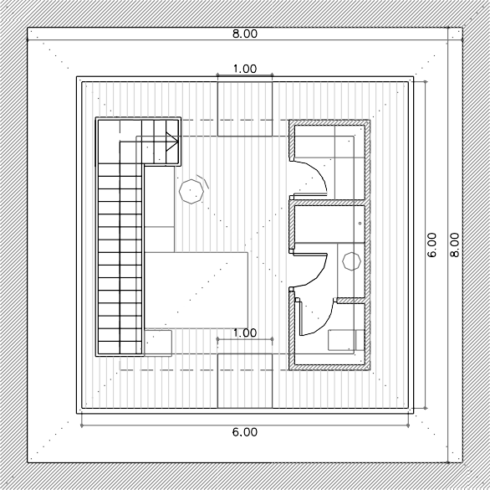
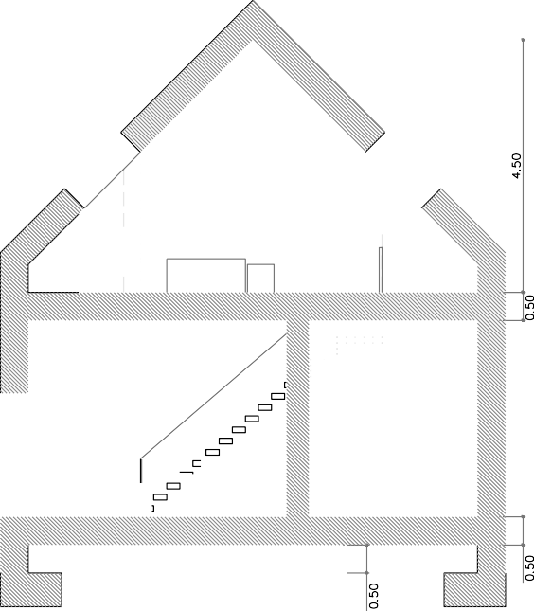 SECCIÓN A-A´
PLANTA CUBIERTA
Sección y planta de cubierta de la OPCIÓN 2.

 | OPCIÓN 2

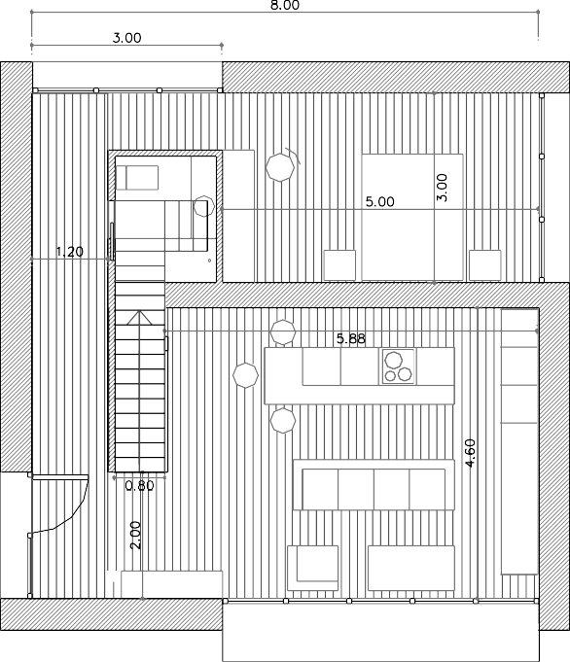
PLANTA BAJOCUBIERTA - Superficie útil interior a la envolvente 36 m2

PLANTA BAJA - Superficie útil interior a la envolvente 64 m2
P02. Planta baja y P03. Bajocubierta con ocupación parcial un dormitorio.
F0 |  |  |  |  |  |  |  |  |  |  | DESCRIPCIÓN |  |  |  |  |  |  |  |  |  |  |  |  |  |  |  |  |  |  |  |  |  |  |  |  |  |  |  |  |  |  |  |  |  |  |  | ARQ |  |  |  |  |  |  |  |  |  | PLANOS |  |  |  |  |  |  | VIVIENDA UNIFAMILIAR M Í N I M A

 |  |  |  |  |  |  |  |  |  |  |  |  |  |  |  |  |  |  |  |  |  |  |  |  |  |  |  | 

 |  |  | OPCIÓN 2

NIVEL CÁMARA SANITARIA - Superficie útil interior a la envolvente 64 m2
P01. Cámara sanitaria.
Alzado oeste Alzado sur
Alzado este Alzado norte
Alzados de la opción 2. Aparecen lucernarios en faldones de la cubierta
F0 |  |  |  |  |  |  |  |  |  |  | DESCRIPCIÓN |  |  |  |  |  |  |  |  |  |  |  |  |  |  |  |  |  |  |  |  |  |  |  |  |  |  |  |  |  |  |  |  |  |  |  |  | ARQ |  |  |  |  |  |  |  |  | IMAGEN |  |  |  |  |  |  | VIVIENDA UNIFAMILIAR M Í N I M A

 |  |  |  |  |  |  |  |  |  |  | IMAGEN
 |  |  |  |  |  |  |  |  |  |  |  |  |  |  |  |  |  |  |  |  |  |  |  |  |  | 3. Imagen. Volumetría

 |  |  |  |  |  |  |  |  |  | 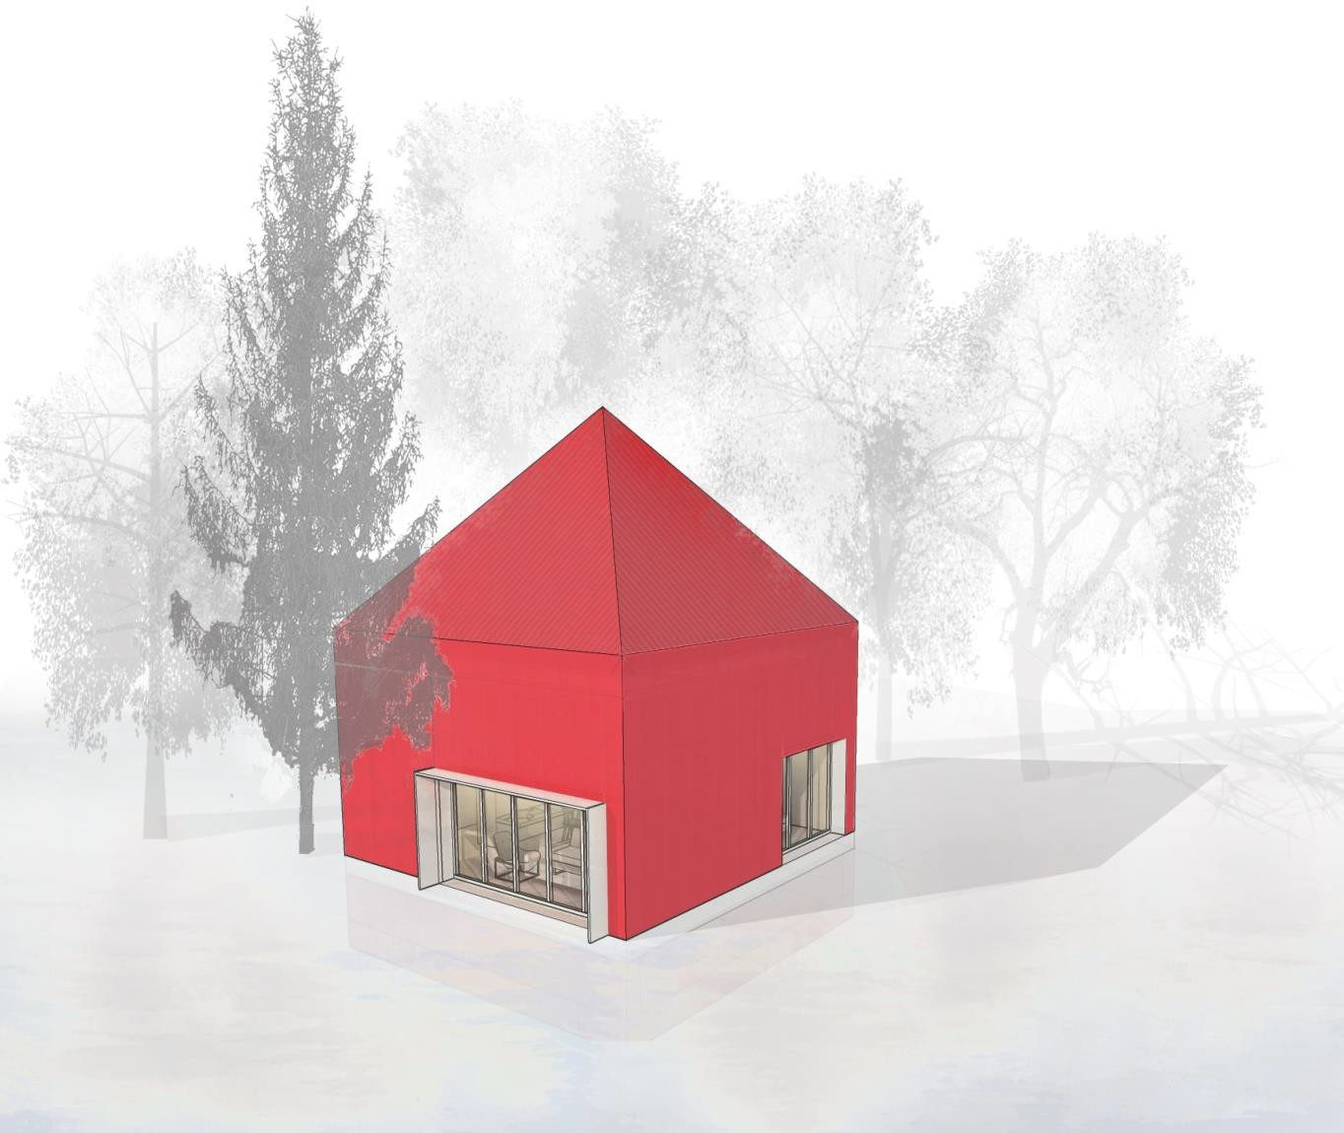
CONST
 |  |  |  |  |  |  |  |  |  |  |  | C. DEFINICIÓN CONSTRUCTIVA

1. Composición de los cerramientos. Opacos y huecos 2. Modelo de puentes térmicos empleados según catálogo DA DB-HE / 3
En los siguientes apartados se describen y caracterizan todos los cerramientos que componen la envolvente y particiones del edificio. Así mismo, se ordenan las soluciones asimilables a las empleadas en los diferentes puentes térmicos del edificio, de acuerdo con la clasificación que se establece en el documento de ayuda DA DB-HE / 3 Puentes térmicos. Nuevamente indicar, que esta relación de soluciones constructivas es la misma que se empleará en el levantamiento del modelo con la Herramienta Unificada Lider-Calener.
CERR
 |  |  |  |  |  |  |  |  |  |  |  | 1. Composición de los cerramientos. Opacos y huecos

Constructivamente, la vivienda se organiza mediante muros de carga estructural, cuya parte resistente está formada por el aparejo de fábrica de ladrillo de un pie de espesor. El acabado exterior consiste en sistema de aislamiento térmico por el exterior (SATE). Está compuesto de una hoja de EPS y el correspondiente acabado de mortero. El trasdosado interior se compone mediante perfilería metálica y doble hoja de placa de yeso laminado. La cámara de aire que forma el trasdosado es de 5 cm. La cubierta es de planos inclinados, a cuatro aguas y cobertura de teja curva tradicional.
El procedimiento de cálculo detallado de las transmitancias de cada cerramiento se puede consultar en el DA DB-HE / 1 Cálculo de parámetros característicos de la envolvente. Las transmitancias reflejadas incluyen las resistencias superficiales del aire (Rse y Rsi). En la sección de ayudas de este documento se aplica dicho cálculo para varios cerramientos del edificio.
El resumen de los parámetros y detalles referidos a las soluciones constructivas empleadas en el edificio, incluidos sus puentes térmicos, se describen en los siguientes cuadros.
Cerramientos opacos
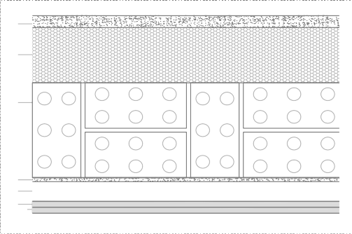 COMPOSICIÓN DEL CERRAMIENTO SECCIÓN CONSTRUCTIVA capas espesor (m) Cond. λ (W/m·K ) Total 0,500 TRANSMITANCIA 0,22 W/m2K
MURO EXTERIOR |  |  |  |  |  |  |  |  |  |  |  |  |  |  |  |  |  |  |  |  |  |  |  |  |  |  |  |  |  |  |  |  |  |  | M EXT
1 2 3 4 5 6 7
1 Mortero de cemento |  |  |  |  |  |  |  |  |  |  |  |  |  |  |  |  |  |  |  |  |  |  |  |  |  |  |  |  |  |  |  |  |  | 0,03 |  |  |  |  |  | 0,550
2 EPS Poliestireno |  |  |  |  |  |  |  |  |  |  |  |  |  |  |  |  |  |  |  |  |  |  |  |  |  |  |  |  |  |  |  |  |  | 0,14 |  |  |  |  |  | 0,038
3 1 pie LP métrico o catalán |  |  |  |  |  |  |  |  |  |  |  |  |  |  |  |  |  |  |  |  |  |  |  |  |  |  |  |  |  |  |  |  |  | 0,24 |  |  |  |  |  | 0,667
4 Mortero de cemento |  |  |  |  |  |  |  |  |  |  |  |  |  |  |  |  |  |  |  |  |  |  |  |  |  |  |  |  |  |  |  |  |  | 0,01 |  |  |  |  |  | 0,550
5 Cámara de aire sin ventilar vertical |  |  |  |  |  |  |  |  |  |  |  |  |  |  |  |  |  |  |  |  |  |  |  |  |  |  |  |  |  |  |  |  |  | 0,05 |  |  |  |  |  | 0,18
6 Placa de yeso laminado |  |  |  |  |  |  |  |  |  |  |  |  |  |  |  |  |  |  |  |  |  |  |  |  |  |  |  |  |  |  |  |  |  | 0,015 |  |  |  |  |  | 0,250
7 Placa de yeso laminado |  |  |  |  |  |  |  |  |  |  |  |  |  |  |  |  |  |  |  |  |  |  |  |  |  |  |  |  |  |  |  |  |  | 0,015 |  |  |  |  |  | 0,250
COMPOSICIÓN DEL CERRAMIENTO SECCIÓN CONSTRUCTIVA capas espesor (m) Cond. λ (W/m·K ) 1 Betún fieltro o lámina 0,009 0,23 2 1 pie LP métrico o catalán 0,24 0,667 Total 0,249 TRANSMITANCIA* 1,76 W/M2k
MURO DE CÁMARA SANITARIA |  |  |  |  |  |  |  |  |  |  |  |  |  |  |  |  |  |  |  |  |  |  |  |  |  |  |  |  |  |  |  |  |  |  | MURO CAM SANIT
1 2

* Sin corregir por contacto
COMPOSICIÓN DEL CERRAMIENTO SECCIÓN CONSTRUCTIVA capas espesor (m) Cond. λ (W/m·K ) TRANSMITANCIA* 0,46 W/m2K
TABIQUE INTERIOR |  |  |  |  |  |  |  |  |  |  |  |  |  |  |  |  |  |  |  |  |  |  |  |  |  |  |  |  |  |  |  |  |  |  | TAB INT
1 2 3 4 5
1 Placa de yeso laminado |  |  |  |  |  |  |  |  |  |  |  |  |  |  |  |  |  |  |  |  |  |  |  |  |  |  |  |  |  |  |  |  |  | 0,013 |  |  |  |  |  | 0,250
2 Placa de yeso laminado |  |  |  |  |  |  |  |  |  |  |  |  |  |  |  |  |  |  |  |  |  |  |  |  |  |  |  |  |  |  |  |  |  | 0,013 |  |  |  |  |  | 0,250
3 MW Lana mineral |  |  |  |  |  |  |  |  |  |  |  |  |  |  |  |  |  |  |  |  |  |  |  |  |  |  |  |  |  |  |  |  |  | 0,04 |  |  |  |  |  | 0,041
4 Placa de yeso laminado |  |  |  |  |  |  |  |  |  |  |  |  |  |  |  |  |  |  |  |  |  |  |  |  |  |  |  |  |  |  |  |  |  | 0,013 |  |  |  |  |  | 0,250
5 Placa de yeso laminado |  |  |  |  |  |  |  |  |  |  |  |  |  |  |  |  |  |  |  |  |  |  |  |  |  |  |  |  |  |  |  |  |  | 0,013 |  |  |  |  |  | 0,250
 |  |  |  |  |  |  |  |  |  |  |  |  |  |  |  |  |  |  |  |  |  |  |  |  |  |  |  |  | Total |  |  |  |  | 0,092
* Corregida por contacto con N.H. (ver anexo de cálculo)
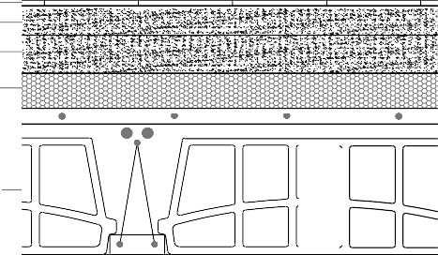 COMPOSICIÓN DEL CERRAMIENTO SECCIÓN CONSTRUCTIVA capas espesor (m) Cond. λ (W/m·K ) 3 Mortero de cemento de difusión 0,065 0,550 4 XPS Expandido 0,06 0,034 5 FU entrevigado cerámico 0,25 0,908 6 Cámara de aire sin ventilar horizontal 0,05 0,160 7 Placa de yeso laminado 0,015 0,250 Total 0,500 TRANSMITANCIA* 0,37 W/m2K
FORJADO INTERIOR ENTRE PLANTAS (ACOND-ACOND) |  |  |  |  |  |  |  |  |  |  |  |  |  |  |  |  |  |  |  |  |  |  |  |  |  |  |  |  |  |  |  |  |  |  | FOR INT
1 2 3 4 5 6 7
1 Plaqueta de gres |  |  |  |  |  |  |  |  |  |  |  |  |  |  |  |  |  |  |  |  |  |  |  |  |  |  |  |  |  |  |  |  |  | 0,01 |  |  |  |  |  | 2,300
2 Mortero de cemento |  |  |  |  |  |  |  |  |  |  |  |  |  |  |  |  |  |  |  |  |  |  |  |  |  |  |  |  |  |  |  |  |  | 0,05 |  |  |  |  |  | 0,550

* Sin corregir por contacto
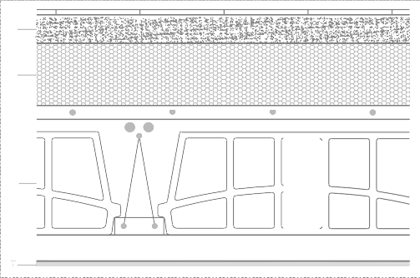 Forjado entre espacio acondicionado y no habitable (opción 1 y parcialmente opción 2) COMPOSICIÓN DEL CERRAMIENTO SECCIÓN CONSTRUCTIVA capas espesor (m) Cond. λ (W/m·K ) 1 Plaqueta de gres 0,01 2,300 2 Mortero de cemento 0,055 0,550 3 XPS Expandido (λ:0,034 (W/m·K) 0,12 0,034 4 FU entrevigado cerámico 0,25 0,908 5 Cámara de aire sin ventilar horizontal 0,05 0,160 6 Placa de yeso laminado 0,015 0,250 Total 0,500 TRANSMITANCIA * 0,16 W/m2K ** 0,17 W/m2K
FORJADO INTERIOR ENTRE PLANTAS (ACOND-NO HAB) * |  |  |  |  |  |  |  |  |  |  |  |  |  |  |  |  |  |  |  |  |  |  |  |  |  |  |  |  |  |  |  |  |  |  | FOR INT AC-NH
1 2 4 5 6

* Corregida por contacto con N.H. en toda la planta (ver anexo de cálculo) ** Corregida por contacto parcial con N.H. en una parte de la planta (ver anexo de cálculo)
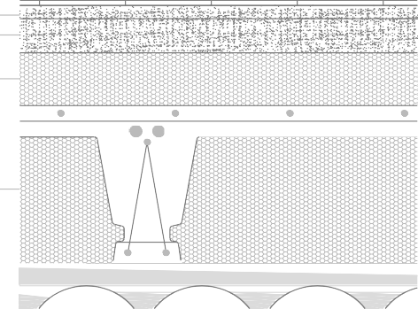 COMPOSICIÓN DEL CERRAMIENTO SECCIÓN CONSTRUCTIVA capas espesor (m) Cond. λ (W/m·K ) 1 Plaqueta de gres 0,01 2,300 2 Mortero de cemento 0,025 0,550 3 Mortero de cemento de difusión 0,06 0,550 4 XPS Expandido 0,1 0,034 5 Forjado Entrevigado EPS mecanizado 0,3 0,256 6 Lámina de cloruro de polivinilo (PVC) 0,005 0,170 Total 0,500 TRANSMITANCIA* 0,21 W/m2K
FORJADO CON CÁMARA SANITARIA |  |  |  |  |  |  |  |  |  |  |  |  |  |  |  |  |  |  |  |  |  |  |  |  |  |  |  |  |  |  |  |  |  |  | FOR CAM SANIT
1 2 3 4 5
6

COMPOSICIÓN DEL CERRAMIENTO |  |  |  |  |  |  |  |  |  |  |  |  |  |  |  |  |  |  |  |  |  |  |  |  |  |  |  |  |  |  |  |  |  |  |  |  |  |  | SECCIÓN CONSTRUCTIVA
capas |  |  |  |  |  |  |  |  |  |  |  |  |  |  |  |  |  | espesor (m) |  |  |  |  |  |  |  |  | Cond. λ (W/m·K )
1 Hormigón en masa |  |  |  |  |  |  |  |  |  |  |  |  |  |  |  |  |  | 0,08 |  |  |  |  |  |  |  |  | 1,650
2 Lámina PVC |  |  |  |  |  |  |  |  |  |  |  |  |  |  |  |  |  | 0,003 |  |  |  |  |  |  |  |  | 0,170
3 Arena y grava |  |  |  |  |  |  |  |  |  |  |  |  |  |  |  |  |  | 0,12 |  |  |  |  |  |  |  |  | 2,000
Total 0,203 TRANSMITANCIA 2,98 W/m2K |  |  |  |  |  |  |  |  |  |  |  |  |  |  |  |  |  |  |  |  |  |  |  |  |  |  |  |  |  |  |  |  |  |  | 1 2 3
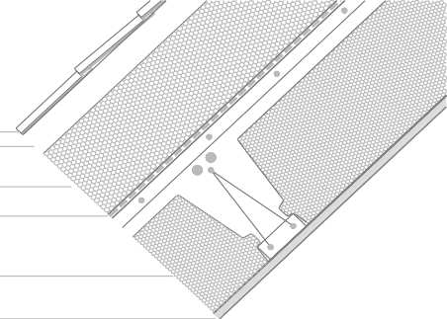 COMPOSICIÓN DEL CERRAMIENTO SECCIÓN CONSTRUCTIVA capas espesor (m) Cond. λ (W/m·K ) TRANSMITANCIA 0,17 W/m2K
CUBIERTA INCLINADA DE TEJA |  |  |  |  |  |  |  |  |  |  |  |  |  |  |  |  |  |  |  |  |  |  |  |  |  |  |  |  |  |  |  |  |  |  | CUB IN TEJA
1 2 3 4 5 6
1 Teja de arcilla cocida |  |  |  |  |  |  |  |  |  |  |  |  |  |  |  |  |  |  |  |  |  |  |  |  |  |  |  |  |  |  |  |  |  | 0,015 |  |  |  |  |  | 1,000
2 Cámara aire ventilada, flujo ascend. |  |  |  |  |  |  |  |  |  |  |  |  |  |  |  |  |  |  |  |  |  |  |  |  |  |  |  |  |  |  |  |  |  | 0,05 |  |  |  |  |  | 0,060
3 XPS Expandido |  |  |  |  |  |  |  |  |  |  |  |  |  |  |  |  |  |  |  |  |  |  |  |  |  |  |  |  |  |  |  |  |  | 0,16 |  |  |  |  |  | 0,034
4 Betún fieltro o lámina |  |  |  |  |  |  |  |  |  |  |  |  |  |  |  |  |  |  |  |  |  |  |  |  |  |  |  |  |  |  |  |  |  | 0,01 |  |  |  |  |  | 0,230
5 Forjado Entrevigado EPS mecanizado |  |  |  |  |  |  |  |  |  |  |  |  |  |  |  |  |  |  |  |  |  |  |  |  |  |  |  |  |  |  |  |  |  | 0,25 |  |  |  |  |  | 0,266
6 Placa de yeso laminado |  |  |  |  |  |  |  |  |  |  |  |  |  |  |  |  |  |  |  |  |  |  |  |  |  |  |  |  |  |  |  |  |  | 0,015 |  |  |  |  |  | 0,250
Total |  |  |  |  |  |  |  |  |  |  |  |  |  |  |  |  |  |  |  |  |  |  |  |  |  |  |  |  |  |  |  |  |  | 0,500
Huecos
La posición relativa de las carpinterías en el muro es alineada a su cara interior VIDRIO MARCO Tipo de vidrio Doble bajo emisivo < 0,03 Material PVC Composición 4-16 Argón-4 Rotura pte. térmico - Factor solar 0,61 Color carpintería Blanco claro Transmitancia térmica 1,0 W/m2K Absortividad 0,3 Trasmirancia témica 1,5 W/m2K Porcentaje marco 25 % del hueco Protecciones móviles Elemento Persianas exteriores Color Blanco medio ggl;sh,wi 0,05
CONFIGURACIÓN HUECOS EN FACHADA NORTE Y ESTE |  |  |  |  |  |  |  |  |  |  |  |  |  |  |  |  |  |  |  |  |  |  |  |  |  |  |  |  |  |  |  |  |  |  |  | N / E
Permeabilidad al aire 9 m3/h·m2 Clase 3 UHUECO 1,14 W/ m 2·K

La posición relativa de las carpinterías en el muro es alineada a su cara interior VIDRIO MARCO Tipo de vidrio Doble bajo emisivo < 0,03 Material PVC Composición 4-16 Argón-4 Rotura pte. térmico - Factor solar 0,42 Color carpintería Blanco claro Transmitancia térmica 1,0 W/m2K Absortividad 0,3 Trasmirancia témica 1,5 W/m2K Porcentaje marco 25 % del hueco Protecciones móviles Elemento Persianas exteriores Color Blanco medio ggl;sh,wi 0,05
CONFIGURACIÓN HUECOS EN FACHADA SUR Y OESTE |  |  |  |  |  |  |  |  |  |  |  |  |  |  |  |  |  |  |  |  |  |  |  |  |  |  |  |  |  |  |  |  |  |  |  | S / O
Permeabilidad al aire 9 m3/h·m2 Clase 3 UHUECO 1,14 W/ m 2·K

CONFIGURACIÓN HUECO PUERTA ACCESO |  |  |  |  |  |  |  |  |  |  |  |  |  |  |  |  |  |  |  |  |  |  |  |  |  |  |  |  |  |  |  |  |  |  |  | PTA
La posición relativa de las carpintería en el muro es alineada a su cara interior
VIDRIO |  |  |  |  |  |  |  |  |  |  |  |  |  |  |  |  |  |  |  |  |  |  |  |  |  | MARCO
Tipo de vidrio |  |  |  |  |  |  |  |  |  |  |  |  |  |  |  |  |  |  |  |  |  |  |  |  |  | - Material |  |  |  |  |  |  |  |  |  |  |  |  |  |  |  |  |  |  |  |  |  |  |  |  |  |  | Madera densidad media alta
Composición - Rotura pte. térmico -
Factor solar |  |  |  |  |  |  |  |  |  |  |  |  |  |  |  |  |  |  |  |  |  |  |  |  |  | - |  |  |  |  |  |  |  |  |  |  |  |  |  | Color carpintería Blanco claro
Transmitancia térmica |  |  |  |  |  |  |  |  |  |  |  |  |  |  |  |  |  |  |  |  |  |  |  |  |  | - W/m2K |  |  |  |  |  |  |  |  |  |  |  |  |  | Absortividad 0,3 Trasmirancia témica 2,2 W/m2K
 |  |  |  |  |  |  |  |  |  |  |  |  |  |  |  |  |  |  |  |  |  |  |  |  |  |  |  |  |  |  |  |  |  |  |  |  |  |  |  | Porcentaje marco 100 % del hueco
Protecciones móviles
Elemento |  |  |  |  |  |  |  |  |  |  |  |  |  |  |  |  |  |  |  |  |  |  |  |  |  | Persianas exteriores
Color |  |  |  |  |  |  |  |  |  |  |  |  |  |  |  |  |  |  |  |  |  |  |  |  |  | Blanco medio |  |  |  |  |  |  |  |  |  |  |  |  |  | Permeabilidad al aire 60 m3/h·m2
ggl;sh,wi |  |  |  |  |  |  |  |  |  |  |  |  |  |  |  |  |  |  |  |  |  |  |  |  |  | 0,05 |  |  |  |  |  |  |  |  |  |  |  |  |  | UHUECO 2,2 W/ m 2·K
La posición relativa de las carpinterías en el muro es alineada a su cara exterior VIDRIO MARCO Tipo de vidrio Doble bajo emisivo < 0,03 Material Madera densidad media alta Composición 4-16 Argón-4 Rotura pte. térmico - Factor solar 0,42 Color carpintería Blanco claro Transmitancia térmica 1,0 W/m2K Absortividad 0,3 Trasmirancia témica 2,4 W/m2K Porcentaje marco 20 % del hueco Protecciones móviles Elemento Persianas exteriores Color Blanco medio ggl;sh,wi 0,05
CONFIGURACIÓN LUCERNARIOS SUR Y ESTE |  |  |  |  |  |  |  |  |  |  |  |  |  |  |  |  |  |  |  |  |  |  |  |  |  |  |  |  |  |  |  |  |  |  |  | S / E
Permeabilidad al aire 9 m3/h·m2 Clase 3 UHUECO 1,29 W/ m 2·K
La posición relativa de las carpinterías en el muro es alineada a su cara exterior VIDRIO MARCO Tipo de vidrio Doble bajo emisivo < 0,03 Material Madera densidad media alta Composición 4-16 Argón-4 Rotura pte. térmico - Factor solar 0,61 Color carpintería Blanco claro Transmitancia térmica 1,0 W/m2K Absortividad 0,3 Trasmirancia témica 2,4 W/m2K Porcentaje marco 20 % del hueco Protecciones móviles Elemento Persianas exteriores Color Blanco medio ggl;sh,wi 0,05
CONFIGURACIÓN LUCERNARIOS NORTE |  |  |  |  |  |  |  |  |  |  |  |  |  |  |  |  |  |  |  |  |  |  |  |  |  |  |  |  |  |  |  |  |  |  |  | N
Permeabilidad al aire 9 m3/h·m2 Clase 3 UHUECO 1,29 W/ m 2·K
PTES
2. Modelo de puentes térmicos empleados según catálogo DA DB-HE / 3
CON CONTINUIDAD ENTRE AISLAMIENTO DE FACHADA Y LA CARPINTERÍA (Grupo 1) TABLA ASIMILABLE DA DB-HE/3 TRANSIMTANCIA TÉRMICA LINEAL Ψ 0,03 W/ m K
JAMBAS EN HUECOS DE FACHADA

CON CONTINUIDAD ENTRE AISLAMIENTO DE FACHADA Y LA CARPINTERÍA (Grupo1) TABLA ASIMILABLE DA DB-HE/3 TRANSIMTANCIA TÉRMICA LINEAL Ψ 0,03 W/ m K
JAMBAS EN LUCERNARIOS CUBIERTA

CON CONTINUIDAD ENTRE AISLAMIENTO DE FACHADA Y LA CARPINTERÍA (Grupo 1) TABLA ASIMILABLE DA DB-HE/3 TRANSIMTANCIA TÉRMICA LINEAL Ψ 0,02 W/ m K
DINTELES EN LUCERNARIOS DE CUBIERTA

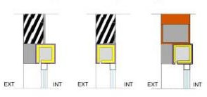 Capialzados de PVC o madera con aislamiento (Grupo 1) TABLA ASIMILABLE DA DB-HE/3 TRANSIMTANCIA TÉRMICA LINEAL Ψ 0,22 W/mK
DINTELES Y CAPIALZADOS EN HUECOS DE FACHADA

CON CONTINUIDAD ENTRE AISLAMIENTO DE FACHADA Y LA CARPINTERÍA (GRUPO 1) TABLA ASIMILABLE DA DB-HE/3 TRANSIMTANCIA TÉRMICA LINEAL Ψ 0,08 W/mK
ALFÉIZARES EN LUCERNARIOS DE CUBIERTA

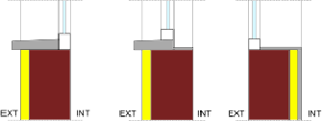 SIN CONTINUIDAD ENTRE AISLAMIENTO DE FACHADA Y LA CARPINTERÍA (GRUPO 3) TABLA ASIMILABLE DA DB-HE/3 TRANSIMTANCIA TÉRMICA LINEAL Ψ 0,51 W/mK
ALFÉIZARES EN HUECOS DE FACHADA

 CON CONTINUIDAD DEL AISLAMIENTO DE FACHADA (GRUPO 1) TABLA ASIMILABLE DA DB-HE/3 TRANSIMTANCIA TÉRMICA LINEAL Ψ 0,1 W/mK
FRENTES DE FORJADO

CON CONTINUIDAD ENTRE EL AISLAMIENTO DE FACHADA Y EL DE CUBIERTA (GRUPO 1) TABLA ASIMILABLE DA DB-HE/3 TRANSIMTANCIA TÉRMICA LINEAL Ψ 0,23 W/mK
CUBIERTAS INCLINADA

SIN CONTINUIDAD ENTRE EL AISLAMIENTO DE FACHADA Y EL DE CUBIERTA (GRUPO 2) TABLA ASIMILABLE DA DB-HE/3 TRANSIMTANCIA TÉRMICA LINEAL Ψ 0,84 W/ m K
CUBIERTAS INCLINADA (interrupción de cubierta con partición interi

SALIENTES (AL EXTERIOR) (Grupo 1) TABLA ASIMILABLE DA DB-HE/3 TRANSIMTANCIA TÉRMICA LINEAL Ψe 0,05 W/ m K
ESQUINAS

SIST
 |  |  |  |  |  |  |  |  |  |  |  | D. SISTEMAS DE ACONDICIONAMIENTO Y PREPARACIÓN DE ACS

1. Acondicionamiento de invierno 2. Acondicionamiento de verano 3. Producción de ACS 4. Ventilación híbrida
Atendiendo a las consideraciones climáticas de la zona en las que teóricamente se encuentra la vivienda, así como a las opciones más adecuadas en cuanto a las fuentes de energía final a utilizar, se proponen los sistemas que se describen a continuación.
Se ha previsto un sistema mixto de calefacción-ACS con el equipo de producción compartido. Dicha producción de energía térmica se realiza mediante una caldera de biomasa que pueda atender a ambos servicios. Se ha considerado esta opción, porque si en algún contexto está justificada la elección de este tipo de calderas, sería en este entorno rural donde esta tecnología ya se encuentra muy extendida tanto en forma de calderas como de “estufas” de combustión de biomasa. Estas últimas, se utilizan habitualmente como complemento de otros sistemas de calefacción en los espacios y periodos de mayor demanda.
La distribución de energía térmica a los espacios, para el sistema de calefacción, se realiza mediante circuitos (ida – retorno) de agua a baja temperatura (orientativamente temperaturas de retorno inferiores a 50ºC). En consecuencia, las unidades terminales más apropiadas al sistema de producción y distribución previsto son las superficies radiantes. En este caso, se ha optado por una solución de suelo radiante.
El sistema de ACS dispone de un acumulador de 100 l (150 l en alguna de las opciones de mayor demanda) donde se prepara a la temperatura de servicio (en este caso 60ºC) mediante intercambiador alimentado desde la caldera de biomasa.
En principio, considerando las condiciones climáticas de la zona E1 en la que se ubica el edificio, no se ha previsto un sistema activo de refrigeración. En todo caso, las demandas y consumos de este servicio se evaluarán, pues es un dato que HULC facilita al cubrirlo mediante los sistemas de sustitución que aplica el programa.
Por último, se incorpora un sistema de ventilación híbrido, que cumple con las características que se recogen en el documento básico de salubridad HS 3 “Calidad del aire interior”. Aplicando dicha exigencia, se realizan las admisiones naturales a través de aireadores situados en las carpinterías de los huecos de los “locales secos”, es decir, dormitorios, salones y zonas de estar. Las extracciones se realizan de forma mecánica desde los cuartos húmedos de la vivienda, es decir, cocinas, baños y aseos. No se han previsto en principio recuperadores de calor para el sistema.
El número de extractores previsto responde a la disposición de los cuartos húmedos realizándose de manera individual en algunos casos y agrupada cuando es posible.
CALOR
1. Acondicionamiento de invierno
Considerando que en el clima normativo E1, las demandas de refrigeración serán mínimas, se propone un sistema de “calefacción por agua3” y que como se ha dicho, forma parte de un sistema mixto de calefacción-ACS compartiendo entre ambos el equipo de producción. Dicha producción, se realiza mediante caldera de biomasa que para este proyecto y estas condiciones de entorno puede ser una alternativa muy adecuada. La distribución de la energía térmica se realiza mediante un circuito de agua (ida-retorno), que impulsa el agua a 45ºC. Como elementos terminales de emisión, se emplean superficies radiantes, en este caso los suelos de la vivienda.
Estas y otras características de la instalación de calefacción, se resumen en los siguientes cuadros, uno para cada opción objeto de estudio:
Planta baja Superficie (m2) Potencia (W) Forma parte de un sistema mixto de producción para Cocina-comedor-estar 28,80 2.016 calefacción y ACS mediante caldera individual. Entrada + distribuidor 13,44 941 Aseo 4,14 290 Dormitorio principal 17,62 1.233 Caldera individual de biomasa total planta 64,00 4.480 Potencia térmica nominal 25 KW Combustible empleado: biomasa pelets Rendimiento a potencia nominal: 93 % Circuito de agua con temperatura de impulsión a 45 ºC Suelo radiante. Potencia media de emisión: Planta baja (P02): 70 W/m2
DISTRIBUCIÓN DE LA EMISIÓN EN LOS LOCALES
OPCIÓN 1. SISTEMA DE CALEFACCIÓN
PRODUCCIÓN
Totales 64,00 4.480
TRANSPORTE DE ENERGÍA A LOS ESPACIOS
(*) Las supericies reflejadas en la tabla no son estrictamente útiles interiores de cada estancia, sino que se trata del reparto de la supercie útil total de la planta entre los diferentes espacios que la componen. En el modelo de HULC no se segregan las huellas de las particiones interiores. La densidad de potencia que se indica en cada planta se refiere a la potencia máxima nominal entregada por los emisores (suelo radiante)
EMISORES EN LOS ESPACIOS
3 “Calefacción por agua”: pertenece a los sistemas de climatización toda agua, es decir, que emplea el agua como fluido caloportador o de transporte de la energía térmica a los espacios que se quieren acondicionar. En este caso los emisores o unidades terminales suelen ser radiadores, superficies radiantes o fancoils.

Planta baja Superficie (m2) Potencia (W) Forma parte de un sistema mixto de producción para Cocina-comedor-estar 28,80 2.016 calefacción y ACS mediante caldera individual. Entrada + distribuidor 13,44 941 Aseo 4,14 290 Dormitorio principal 17,62 1.233 Caldera individual de biomasa total planta 64,00 4.480 Potencia térmica nominal 25 KW Planta bajocubierta Combustible empleado: biomasa pelets Dormitorio 29,15 2478 Rendimiento a potencia nominal: 93 % Aseo 6,85 582 total planta 36,00 3.060 Circuito de agua con temperatura de impulsión a 45 ºC Suelo radiante. Potencia media de emisión: Planta baja (P02): 70 W/m2 Planta bajocubierta (P03): 85 W/m2
DISTRIBUCIÓN DE LA EMISIÓN EN LOS LOCALES
OPCIÓN 2. SISTEMA DE CALEFACCIÓN
PRODUCCIÓN
TRANSPORTE DE ENERGÍA A LOS ESPACIOS
Totales 100,00 7.540
EMISORES EN LOS ESPACIOS
(*) Las supericies reflejadas en la tabla no son estrictamente útiles interiores de cada estancia, sino que se trata del reparto de la supercie útil total de la planta entre los diferentes espacios que la componen. En el modelo de HULC no se segregan las huellas de las prarticiones interiores.
Planta baja Superficie (m2) Potencia (W) Forma parte de un sistema mixto de producción para Cocina-comedor-estar 28,80 2.016 calefacción y ACS mediante caldera individual. Entrada + distribuidor 13,44 941 Aseo 4,14 290 Dormitorio principal 17,62 1.233 Caldera individual de biomasa total planta 64,00 4.480 Potencia térmica nominal 25 KW Planta bajocubierta Combustible empleado: biomasa pelets Dormitorio 1 14,13 1201 Rendimiento a potencia nominal: 93 % Dormitorio 2 14,13 1201 Aseo 1 5,22 444 Aseo 2 5,22 444 Circuito de agua Distribuidor-estar 25,30 2151 con temperatura de impulsión a 45 ºC total planta 64,00 5.440 Suelo radiante. Potencia media de emisión: Planta baja (P02): 70 W/m2 Planta bajocubierta (P03): 85 W/m2
OPCIÓN 3. SISTEMA DE CALEFACCIÓN
DISTRIBUCIÓN DE LA EMISIÓN EN LOS LOCALES
PRODUCCIÓN
TRANSPORTE DE ENERGÍA A LOS ESPACIOS
Totales 128,00 9.920
EMISORES EN LOS ESPACIOS
(*) Las supericies reflejadas en la tabla no son estrictamente útiles interiores de cada estancia, sino que se trata del reparto de la supercie útil total de la planta entre los diferentes espacios que la componen. En el modelo de HULC no se segregan las huellas de las prarticiones interiores.
FRÍO
 |  |  |  |  |  |  |  |  |  |  |  | 2. Acondicionamiento de verano

En principio no se propone sistema de refrigeración considerando las condiciones de entorno del proyecto. La demanda, potencialmente baja de este servicio, no parece hacerlo necesario. En la simulación del modelo en HULC, se hará cargo de esta demanda el sistema por defecto cuyas características son las siguientes:
- Vector energético: electricidad - Rendimiento nominal: 2,6.
ACS
 |  |  |  |  |  |  |  |  |  |  |  | 3. Producción de ACS

El sistema de preparación de ACS se vincula en la parte de producción al ya descrito de calefacción, es decir, la caldera prevista de biomasa. El sistema incorpora un acumulador de 100 litros para las dos primeras opciones de menor ocupación y de 150 litros para la opción 3 de mayor demanda diaria.
Otra ventaja de la elección de la biomasa como combustible del sistema, es su condición de fuente de energía renovable. En virtud de la modificación establecida en la exigencia HE 4 de contribución mínima mediante fuentes renovables en la producción de ACS, se abren las opciones a cualquier fuente de energía renovable producida en el propio edificio o su entorno próximo. En concreto en el apartado 2 Caracterización de la exigencia, el texto dice:
“Los edificios satisfarán sus necesidades de ACS y de climatización de piscina cubierta empleando en gran medida energía procedente de fuentes renovables o procesos de cogeneración renovables; bien generada en el propio edificio o bien a través de la conexión a un sistema urbano de calefacción”
En el apartado 3 de cuantificación de dicha exigencia punto 3.1 1) se concreta lo siguiente:
“La contribución mínima de energía procedente de fuentes renovables cubrirá al menos el 70% de la demanda energética anual para ACS y para climatización de piscina, obtenida a partir de los valores mensuales, e incluyendo las pérdidas térmicas por distribución, acumulación y recirculación. Esta contribución mínima podrá reducirse al 60% cuando la demanda de ACS sea inferior a 5000 l/d.
Se considerará únicamente la aportación renovable de la energía con origen in situ o en las proximidades del edificio, o procedente de biomasa sólida.”
Como vemos en el texto normativo citado en el párrafo anterior, la valoración de la demanda ha de incluir la energía que se pierde en la conducción del agua hasta los puntos de consumo, la que se pierde en la recirculación si existe, así como la que se disipa al ambiente a través de las paredes del acumulador previsto. Las primeras, distribución y recirculación las estimaremos en un porcentaje, que, en nuestro caso, creemos se aproximará a un 5% debemos considerar que por el tamaño de la vivienda no es previsible que exista recirculación ni grandes recorridos de distribución hasta los puntos de consumo.
Respecto a las perdidas producidas en el depósito de acumulación realizaremos en el capítulo correspondiente un cálculo aproximado. Su valor dependerá del tamaño del acumulador, de su grado de aislamiento y del salto térmico entre la temperatura en su interior y la del ambiente en el que se encuentre situado.
En el apartado correspondiente veremos cuál es la aportación renovable del sistema y si se cumplen o no los valores de contribución establecidos para este edificio. El resto de los datos y características principales de la instalación se resumen en el cuadro de la página siguiente:
Preparación mediante depósito de acumulación Estim. perdidas (5%) 5,6 l/día Total 117,6 l / día
PRODUCCIÓN Y PREPARACIÓN DE ACS

PRODUCCIÓN SISTEMA CONVENCIONAL |  |  |  |  |  |  |  |  |  |  |  |  |  |  |  |  |  |  |  |  |  |  |  |  |  |  |  |  |  |  |  | DEMANDA DE ACS
Características de la caldera |  |  |  |  |  |  |  |  |  |  |  |  |  |  |  |  |  |  |  |  |  |  |  |  |  |  |  |  |  |  |  | Opcicón 1: solo planta baja
Caldera individual de biomasa |  |  |  |  |  |  |  |  |  |  |  |  |  |  |  |  |  |  |  |  |  |  |  |  |  |  |  |  |  |  |  | Dormitorios |  |  |  |  |  |  |  |  |  |  |  |  |  |  |  |  |  |  | 1
Potencia térmica 25 KW Combustible empleado: biomasa pelets |  |  |  |  |  |  |  |  |  |  |  |  |  |  |  |  |  |  |  |  |  |  |  |  |  |  |  |  |  |  |  | Ocupantes (*) Necesidades de ACS |  |  |  |  |  |  |  |  |  |  |  |  |  |  |  |  |  |  | 1,5 28 l/p·día
Rendimiento nominal: 0,93 |  |  |  |  |  |  |  |  |  |  |  |  |  |  |  |  |  |  |  |  |  |  |  |  |  |  |  |  |  |  |  | (OP. 1) Demanda de ACS |  |  |  |  |  |  |  |  |  |  |  |  |  |  |  |  |  |  | 42 l/día
 |  |  |  |  |  |  |  |  |  |  |  |  |  |  |  |  |  |  |  |  |  |  |  |  |  |  |  |  |  |  |  | Estim. perdidas (5%) |  |  |  |  |  |  |  |  |  |  |  |  |  |  |  |  |  |  | 2,1 l/día
Preparación y distribución |  |  |  |  |  |  |  |  |  |  |  |  |  |  |  |  |  |  |  |  |  |  |  |  |  |  |  |  |  |  |  | Total |  |  |  |  |  |  |  |  |  |  |  |  |  |  |  |  |  |  | 44,1 l / día
Tipo de preparación final: Acumulador
Tª de distribución 60 ºC Opción 2: planta baja + bajocubierta
Tª de utilización 60 ºC |  |  |  |  |  |  |  |  |  |  |  |  |  |  |  |  |  |  |  |  |  |  |  |  |  |  |  |  |  |  |  |  |  | Dormitorios |  |  |  |  |  |  |  |  |  |  |  |  |  |  |  |  | 2
Acumulador |  |  |  |  |  |  |  |  |  |  |  |  |  |  |  |  |  |  |  |  |  |  |  |  |  |  |  |  |  |  |  |  |  | Ocupantes (*) Necesidades de ACS |  |  |  |  |  |  |  |  |  |  |  |  |  |  |  |  | 3 28 l/p·día
Opción 1 |  |  |  |  |  |  |  |  |  |  |  |  |  |  | 100 litros |  |  |  |  |  |  |  |  |  |  |  |  |  |  |  |  |  |  | (Op. 2) Demanda de ACS |  |  |  |  |  |  |  |  |  |  |  |  |  |  |  |  | 84 l/día
Opción 2 |  |  |  |  |  |  |  |  |  |  |  |  |  |  | 100 litros |  |  |  |  |  |  |  |  |  |  |  |  |  |  |  |  |  |  | Estim. perdidas (5%) |  |  |  |  |  |  |  |  |  |  |  |  |  |  |  |  | 4,2 l/día
Opción 3 |  |  |  |  |  |  |  |  |  |  |  |  |  |  | 150 litros |  |  |  |  |  |  |  |  |  |  |  |  |  |  |  |  |  |  | Total |  |  |  |  |  |  |  |  |  |  |  |  |  |  |  |  | 88,2 l / día
Coeficiente de perdidas
Opciones 1 y 2 A·U |  |  |  |  |  |  |  |  |  |  |  |  |  |  | 0,5 W/ºC |  |  |  |  |  |  |  |  |  |  |  |  | Opción 3: planta baja + bajocubierta peraltada
Opción 3 A·U |  |  |  |  |  |  |  |  |  |  |  |  |  |  | 0,8 W/ºC |  |  |  |  |  |  |  |  |  |  |  |  | Dormitorios 3
 |  |  |  |  |  |  |  |  |  |  |  |  |  |  |  |  |  |  |  |  |  |  |  |  |  |  |  | Ocupantes (*) 4
SIST. DE APOYO MEDIANTE RENOVABLES Necesidades de ACS 28 l/p·día Combustión de biomasa (Pellets) (Op. 3) Demanda de ACS 112 l/día
(*) En el anejo F (Tabla a) del DB HE, se fijan ocupaciones mínimas en función del número de dormitorios. En nuestros ejemplos se han tomado para todas las opciones dichos valores de ocupación. Con ellos se han calculado las demandas diarias de ACS.
VENT
4. Ventilación híbrida
La instalación de ventilación que se ha considerado para la vivienda consiste en un sistema híbrido, con admisión natural a través de los cerramientos de los locales “secos” y extracción mecánica del aire desde los “locales húmedos” hasta cubierta. La entrada de aire exterior se transfiere desde los locales secos (salón – comedor, dormitorios) hacia los locales húmedos a través de las holguras de las puertas, suponiendo una sección de paso suficiente para los caudales de transferencia necesarios en cada caso. Todo ello de acuerdo con lo establecido en el DB HS3, Calidad del aire interior. El resto de las características de esta instalación para cada una de las tres opciones se definen en los siguientes cuadros resumen:
Sistema híbrido con admisión natural a través de los cerramientos de los locales “secos” y extracción mecánica del aire desde los “locales húmedos” hasta cubierta. En esta opción 1, el nº de dormitorios es de 1, por lo que aplicando la tabla 2.1 del DB HS3 los caudales mínimos de ventilación (l/s) son los siguientes: 14 l/s U. Equipo Potencia (W) Q max. (m3/h) 50,4 m3/h 1 Extractor multitubo 5 75
INSTALACIÓN DE VENTILACIÓN HÍBRIDA. OPCIÓN 1
CAUDAL DE ADMISIÓN |  |  |  |  |  |  |  |  |  |  |  |  |  |  |  |  |  |  |  |  |  |  |  |  |  |  |  |  |  |  |  | CAUDAL DE EXTRACCIÓN
Locales secos |  |  |  |  |  |  |  |  |  |  |  |  |  |  |  |  |  |  |  |  |  |  |  |  |  |  |  |  |  |  |  | Locales húmedos
Dormitorio principal Salón - comedor |  |  |  |  |  |  |  |  |  |  |  |  |  |  |  |  |  |  |  |  | 8 l/s 6 l/s |  |  |  |  |  |  |  |  |  |  | Cocina Aseo pl. baja |  |  |  |  |  |  |  |  |  |  |  | 6 l/s 6 l/s
 |  |  |  |  |  |  |  |  |  |  | Total |  |  |  |  |  |  |  |  |  | 14 l/s |  |  |  |  |  |  |  |  |  |  | Total |  |  |  |  |  |  |  |  |  |  |  | 12 l/s
 |  |  |  |  |  |  |  |  |  |  |  |  |  |  |  |  |  |  |  |  |  |  |  |  |  |  |  |  |  |  |  | Caudal mínimo extrac. |  |  |  |  |  |  |  |  |  |  |  | 12 l/s
CAUDAL DE REFERENCIA EQUILIBRADO
EQUIPOS PREVISTOS
Sistema híbrido con admisión natural a través de los cerramientos de los locales “secos” y extracción mecánica del aire desde los “locales húmedos” hasta cubierta. En esta opción 2, el nº de dormitorios es de 2, y aplicando la tabla 2,1 del DB HS3 los caudales mínimos de ventilación (l/s) son los siguientes: 24 l/s U. Equipo Potencia (W) Q max. (m3/h) 86,4 m3/h 2 Extractor multitubo 4 50
INSTALACIÓN DE VENTILACIÓN HÍBRIDA. OPCIÓN 2
CAUDAL DE ADMISIÓN |  |  |  |  |  |  |  |  |  |  |  |  |  |  |  |  |  |  |  |  |  |  |  |  |  |  |  |  |  |  |  | CAUDAL DE EXTRACCIÓN
Locales secos |  |  |  |  |  |  |  |  |  |  |  |  |  |  |  |  |  |  |  |  |  |  |  |  |  |  |  |  |  |  |  | Locales húmedos
Dormitorio principal Dormitorio 2 |  |  |  |  |  |  |  |  |  |  |  |  |  |  |  |  |  |  |  |  | 8 l/s 4 l/s |  |  |  |  |  |  |  |  |  |  | Cocina Aseo pl. baja |  |  |  |  |  |  |  |  |  |  |  | 7 l/s 7 l/s
Salón - comedor |  |  |  |  |  |  |  |  |  |  |  |  |  |  |  |  |  |  |  |  | 8 l/s |  |  |  |  |  |  |  |  |  |  | Aseo pl. bajocubierta |  |  |  |  |  |  |  |  |  |  |  | 7 l/s
 |  |  |  |  |  |  |  |  |  |  | Total |  |  |  |  |  |  |  |  |  | 20 l/s |  |  |  |  |  |  |  |  |  |  | Total |  |  |  |  |  |  |  |  |  |  |  | 21 l/s
 |  |  |  |  |  |  |  |  |  |  |  |  |  |  |  |  |  |  |  |  |  |  |  |  |  |  |  |  |  |  |  | Caudal mínimo extrac. |  |  |  |  |  |  |  |  |  |  |  | 24 l/s
CAUDAL DE REFERENCIA EQUILIBRADO
EQUIPOS PREVISTOS
Sistema híbrido con admisión natural a través de los cerramientos de los locales “secos” y extracción mecánica del aire desde los “locales húmedos” hasta cubierta. En esta opción 3 el nº de dormitorios es de 3, por lo que aplicando la tabla 2,1 del DB HS3 los caudales mínimos de ventilación (l/s) son los siguientes: 36 l / s U. Equipo Potencia (W) Q max. (m3/h) 129,6 m3/h 2 Extractor multitubo 5 75
INSTALACIÓN DE VENTILACIÓN HÍBRIDA. OPCIÓN 3
CAUDAL DE ADMISIÓN |  |  |  |  |  |  |  |  |  |  |  |  |  |  |  |  |  |  |  |  |  |  |  |  |  |  |  |  |  |  |  | CAUDAL DE EXTRACCIÓN
Locales secos |  |  |  |  |  |  |  |  |  |  |  |  |  |  |  |  |  |  |  |  |  |  |  |  |  |  |  |  |  |  |  | Locales húmedos
Dormitorio principal Dormitorio 2 Dormitorio 3 Salón - comedor |  |  |  |  |  |  |  |  |  |  |  |  |  |  |  |  |  |  |  |  | 8 l/s 4 l/s 4 l/s 10 l/s |  |  |  |  |  |  |  |  |  |  | Cocina Aseo pl. baja Aseo 1 pl. bajocubierta Aseo 2 pl. bajocubierta |  |  |  |  |  |  |  |  |  |  |  |  |  | 8 l/s 8 l/s 8 l/s 8 l/s
Zona de estar bajocubierta |  |  |  |  |  |  |  |  |  |  |  |  |  |  |  |  |  |  |  |  | 10 l/s |  |  |  |  |  |  |  |  |  |  | Total |  |  |  |  |  |  |  |  |  |  |  |  |  | 32 l/s
Total |  |  |  |  |  |  |  |  |  |  |  |  |  |  |  |  |  |  |  |  | 36 l / s |  |  |  |  |  |  |  |  |  |  | Caudal mínimo extrac. |  |  |  |  |  |  |  |  |  |  |  |  |  | 33 l / s
CAUDAL DE REFERENCIA EQUILIBRADO
EQUIPOS PREVISTOS
CUMPLE
 |  |  |  |  |  |  |  |  |  |  | SECCIÓN 2. CUMPLIMIENTO DE LAS EXIGENCIAS

HE1 |  |  |  |  |  |  | Condiciones para el control de la demanda energética

HE2 |  |  |  |  |  |  | Condiciones de las instalaciones térmicas

HE3 |  |  |  |  |  |  | Condiciones de las instalaciones de iluminación

HE4 |  |  |  |  |  |  | Contribución mínima de energía renovable para cubrir la demanda de agua caliente sanitaria

HE5 |  |  |  |  |  |  | Generación mínima de energía eléctrica

HE0 |  |  |  |  |  |  | Limitación del consumo energético.

RES |  |  |  |  |  |  | Resumen del cumplimiento de todos los indicadores de cada sección
En los puntos siguientes, se realiza un recorrido por todas las exigencias que se han de aplicar a este ejemplo, comprobando el cumplimiento de cada uno de los apartados y para cada una de las opciones. Para ello se toma como punto de partida la documentación previa que se ha presentado en la sección descriptiva anterior y se calculan cada uno de los parámetros específicos de acuerdo con las características del edificio y así poder compararlos con los valores límite o de referencia.
En paralelo, se han simulado las distintas configuraciones en HULC tal y como se detalla en el capítulo de AYUDAS. Los resultados obtenidos, figuran como referencia en algunos apartados del cumplimiento.
HE1
 |  |  |  |  |  |  |  |  |  |  | HE1.CONDICIONES PARA EL CONTROL DE LA DEMANDA ENERGÉTICA

1. Preparación de datos previos a la comprobación 2. Condiciones de la envolvente térmica 3. Limitación de descompensaciones 4. Limitación de condensaciones de la envolvente térmica 5. Comentarios
Se trata de la exigencia con un mayor número de requisitos y seguramente la que ha sufrido una mayor transformación respecto al documento anterior. Varios de estos requisitos se verán afectados por decisiones que se toman en el origen del proyecto y están relacionados con la configuración y morfología del edificio. Conviene, por tanto, evaluar desde el inicio las consecuencias de algunas de estas decisiones que se toman en las primeras fases del proyecto. La principal novedad de la exigencia que establece las condiciones para el control de la demanda energética (HE1), es que desaparece el control explícito sobre los valores de demanda. Las justificaciones a este respecto figuran detalladas en la “Guía de aplicación del DB HE 2019” que es complementaria a esta guía de ejemplos.
Respecto a la nueva estructura del DB HE1, recordemos que ordena la cuantificación de la exigencia en tres bloques principales de la siguiente forma: 1. Condiciones de la envolvente térmica. En este apartado, se establece el control sobre diferentes parámetros que afectan al comportamiento y calidad de la envolvente térmica del edificio. A su vez se divide en varios apartados: - La transmitancia de la envolvente térmica. Controla las transferencias de energía por conducción a través de la envolvente del edificio. Se limita la transmitancia térmica de cada elemento de la ET (Ulim) y también se define una especificación referida al valor medio de transmitancia de la envolvente térmica (Klim). - El control solar de la envolvente térmica. - La permeabilidad al aire de la envolvente térmica. 2. Limitación de descompensaciones entre unidades del mismo uso, o de usos diferentes. 3. Limitación de condensaciones (intersticiales) en la envolvente térmica En primer lugar, debemos realizar una descripción completa de la posición, geometría y composición de cada uno de los elementos de la envolvente térmica del edificio en cada uno de los 3 casos de estudio. Para reducir las variables posibles, la composición inicial de los cerramientos será la misma en las tres opciones y simplemente variará la geometría local de los cerramientos de cada planta y la definición de los espacios incluidos dentro de la envolvente térmica del edificio. En todo caso, como se ha dicho, la volumetría global del edificio se mantiene constante. La caracterización de la envolvente térmica para realizar las diferentes comprobaciones hace referencia a su definición geométrica, composición y en función de su trazado a otros parámetros derivados: ▪ Definición geométrica de la envolvente: - Superficie de los cerramientos. Respecto a la superficie de los diferentes cerramientos, su medición no plantea mayor problema y queda reflejada en las tablas. La altura de los cer

4 flujo de calor, en régimen estacionario, para un área y diferencia de temperaturas unitarias de los medios situados a cada lado del elemento que se considera.
Respecto a la transmitancia en huecos, nuevamente figura desarrollada la metodología de cálculo en el documento de ayuda DA DB-HE / 1. Cálculo de parámetros característicos de la envolvente. - Transmitancia térmica lineal5 en puentes térmicos. - Permeabilidad al paso de aire de la envolvente térmica. Afecta nuevamente tanto a los huecos como al conjunto de la envolvente térmica del edificio. • La permeabilidad de los huecos se caracteriza mediante ensayo y una presión diferencial de 100 Pa expresada en [m3/hm2]. • Para el cálculo de la permeabilidad del conjunto de la envolvente térmica, el DB HE, en su Anejo H Determinación de la permeabilidad al aire del edificio, establece los métodos para obtener el valor de la relación del cambio de aire a 50 Pa, [n50] expresado en [h-1]. Lo veremos más adelante. ▪ Volumen que encierra la E.T. Respecto al volumen trabajaremos con dos conceptos de volumen diferentes: - En primer lugar, el volumen Interior total (empleado por ejemplo para el cálculo de la compacidad). Este sería el que encierra en su totalidad la envolvente térmica, incluyendo forjados y espesor de cubierta. - Por otra parte, emplearemos lo que hemos llamado volumen de “aire interior” que recoge el volumen “útil”, descontando del total los forjados y espesor de cubierta. Este volumen lo utilizaremos en el cálculo de la permeabilidad al aire del conjunto de la envolvente térmica [n50]. En este apartado referido al volumen, debemos hacer una puntualización más (ya hemos hecho alguna referencia con anterioridad). Cuando calculamos el volumen encerrado en el espacio bajocubierta y pensando en la simulación que en paralelo estamos realizando en HULC, hablamos de “volumen equivalente”. Nos estamos refiriendo en este caso, al que encierra un prisma recto de la misma planta que el bajocubierta de nuestro ejemplo y de altura (equivalente) la necesaria para que su volumen sea idéntico al que e

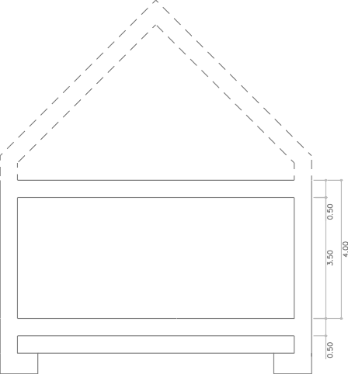

5 flujo de calor, en régimen estacionario, para una longitud y diferencia de temperaturas unitarias de los medios situados a cada lado del puente térmico que se considera.
F0 |  |  |  |  |  |  |  |  |  |  | CUMPLIMIENTO |  |  |  |  |  |  |  |  |  |  |  |  |  |  |  |  |  |  |  |  |  |  |  |  |  |  |  |  |  |  |  |  |  |  |  |  |  |  |  |  | HE1 |  |  |  |  |  |  |  | DAT |  |  |  | VIVIENDA UNIFAMILIAR M Í N I M A
OPCIÓN 1 CONFIGURACIÓN 2

 |  |  |  |  |  |  |  |  |  |  |  |  |  |  |  |  |  |  |  | 64 m2x 2,33 m 64 m2 x 4 m |  |  |  |  |  |  |  |  |  |  |  |  |  |  |  |  |  |  |  |  |  |  |  |  |  |  |  |  |  |  |  |  |  | 64 m2x 1,83 m

 |  |  |  |  |  |  |  |  |  |  |  |  |  |  |  |  |  |  |  |  |  |  |  |  |  |  |  |  |  |  |  |  |  |  |  |  |  |  |  |  |  |  |  |  |  |  |  |  |  |  |  |  |  | 64 m2x 3,50 m
Volúmen total de la ET para compacidad Volúmen de "aire interior"
OPCIÓN 2 En esta segunda opción se contemplan también dos soluciones de envolvente: - PRIMERA CONFIGURACIÓN: la primera planta (completamente acondicionada) se incluye dentro de la envolvente. En la planta bajocubierta, dejamos fuera el espacio NO HABITABLE y recogemos el espacio acondicionado de dormitorio y aseo. - SEGUNDA CONFIGURACIÓN: Dentro de la E.T., en coherencia con lo que será una solución constructiva continua de la cubierta, se incluyen todos los espacios (acondicionados y no habitables). A continuación, se representan los dos esquemas a estudiar de esta segunda opción:
ENVOLVENTE TÉRMICA EN LA OPCIÓN 2
ACONDICIONADO
N. H.
N. H.
ACONDICIONADO
NO HABITABLE
ACONDICIONADO
N. H.
N. H.
NO HABITABLE
ACONDICIONADO
Trazado de la envolvente térmica OPCIÓN 2 CONFIGURACIÓN 1 Trazado de la envolvente térmica OPCIÓN 2 CONFIGURACIÓN 2
F0 |  |  |  |  |  |  |  |  |  |  | CUMPLIMIENTO |  |  |  |  |  |  |  |  |  |  |  |  |  |  |  |  |  |  |  |  |  |  |  |  |  |  |  |  |  |  |  |  |  |  |  |  |  |  |  |  | HE1 |  |  |  |  |  |  |  | DAT |  |  |  | VIVIENDA UNIFAMILIAR M Í N I M A
Los esquemas en sección de los volúmenes a considerar para las dos configuraciones de esta opción 2, son los siguientes:
36 m2 x 1,83 m
OPCIÓN 2 CONFIGURACIÓN 1

 |  |  |  |  |  |  |  |  |  |  |  |  |  |  |  |  |  |  |  |  |  | 36 m2 x 2,33 m

 |  |  |  |  |  |  |  |  |  |  |  |  |  |  |  |  |  |  | 64 m2 x 4 m |  |  |  |  |  |  |  |  |  |  |  |  |  |  |  |  |  |  |  |  |  |  |  |  |  |  |  |  |  |  |  |  |  |  | 64 m2x 3,50 m



Volúmen total de la ET para compacidad Volúmen de "aire interior"
OPCIÓN 2 CONFIGURACIÓN 2

 |  |  |  |  |  |  |  |  |  |  |  |  |  |  |  |  |  |  | 64 m2x 2,33 m 64 m2 x 4 m |  |  |  |  |  |  |  |  |  |  |  |  |  |  |  |  |  |  |  |  |  |  |  |  |  |  |  |  |  |  |  |  |  |  | 64 m2x 1,83 m

 |  |  |  |  |  |  |  |  |  |  |  |  |  |  |  |  |  |  |  |  |  |  |  |  |  |  |  |  |  |  |  |  |  |  |  |  |  |  |  |  |  |  |  |  |  |  |  |  |  |  |  |  |  | 64 m2x 3,50 m

Volúmen total de la ET para compacidad Volúmen de "aire interior"
OPCIÓN 3 En esta opción se ocupa completamente el espacio del bajocubierta y se contempla una única solución de trazado de la E. T.: - CONFIGURACIÓN ÚNICA: Dado que toda la superficie útil de la planta baja y planta bajocubierta está ocupada por espacios acondicionados, se traza la E. T. recogiendo el total del volumen sobre rasante del edificio.
F0 |  |  |  |  |  |  |  |  |  |  | CUMPLIMIENTO |  |  |  |  |  |  |  |  |  |  |  |  |  |  |  |  |  |  |  |  |  |  |  |  |  |  |  |  |  |  |  |  |  |  |  |  |  |  |  |  | HE1 |  |  |  |  |  |  |  | DAT |  |  |  | VIVIENDA UNIFAMILIAR M Í N I M A
ACONDICIONADO
N. H.
N. H.
ACONDICIONADO
NO HABITABLE
ACONDICIONADO
N. H.
N. H.
ACONDICIONADO
NO HABITABLE
GEOMETRÍA Y COMPACIDAD
OPCIÓN 2: Primera configuración Acondicionados: P.B Ocupación parcial BJ cubierta N.H.:Cámara sanitaria Envolvente térmica según esquema |  |  |  |  |  |  |  |  |  |  |  |  |  |  |  |  |  |  |  |  |  |  |  |  |  |  |  |  |  |  |  |  |  |  |  |  |  |  |  |  |  | En rojo se resaltan los contactos de la envolvente térmica con el exterior o terreno
 |  |  |  |  |  |  |  |  |  | PLAN TAS |  |  |  |  |  |  | ESPACI OS |  |  |  |  | I DEN TI FI CA CI ÓN |  |  |  |  |  | TI PO DE ESPACI O |  |  |  |  |  | ancho |  | largo |  |  |  |  | ¿ a ET?  ET=1  ET=0 |  |  | Sup.Planta dentro ET (m2) |  |  |  |  |  |  | Sup.ÚTIL dentro ET (m2) |  |  |  |  | Altura planta y espacios ( m) |  |  |  | Volumen  ET (m3) |  |  | Altura libre planta ( m) |  | Volumen, de "aire interior" ϵ ET ( m3)

 |  |  |  |  |  |  |  |  |  | P01
 |  |  |  |  |  |  |  |  |  |  |  |  |  |  |  |  | P01 E01 |  |  |  |  | Cáma Sanit |  |  |  |  |  | NO HABIT. |  |  |  |  |  | 8,00 |  | 8,00 |  |  |  |  | 0 |  |  | 0,00 |  |  |  |  |  |  | 0,00 |  |  |  |  | 1 |  |  |  | 0,00 |  |  | 0,50 |  | 0,00

 |  |  |  |  |  |  |  |  |  | TOTALES PLANTA 01 |  |  |  |  |  |  |  |  |  |  |  |  |  |  |  |  |  |  |  |  |  |  |  |  |  |  |  |  |  |  |  |  |  | 0 ,00 0 ,00 |  |  |  |  |  |  |  |  |  |  |  |  |  |  |  | 0 ,00 |  |  |  |  | 0 ,00

 |  |  |  |  |  |  |  |  |  | P02
 |  |  |  |  |  |  |  |  |  |  |  |  |  |  |  |  | P02 E01 |  |  |  |  | P. Baja |  |  |  |  |  | ACOND |  |  |  |  |  | 8,00 |  | 8,00 |  |  |  |  | 1 |  |  | 64,00 |  |  |  |  |  |  | 64,00 |  |  |  |  | 4 |  |  |  | 256,00 |  |  | 3,5 |  | 224,00

 |  |  |  |  |  |  |  |  |  | TOTALES PLANTA 02 |  |  |  |  |  |  |  |  |  |  |  |  |  |  |  |  |  |  |  |  |  |  |  |  |  |  |  |  |  |  |  |  |  | 64,00 64,00 |  |  |  |  |  |  |  |  |  |  |  |  |  |  |  | 256,00 |  |  |  |  | 224,00

 |  |  |  |  |  |  |  |  |  | P03 |  |  |  |  |  |  |  |  |  |  |  |  |  |  |  |  |  |  |  |  |  |  |  |  |  |  |  |  |  |  |  |  |  |  |  |  |  |  |  |  |  |  |  |  |  | Equivalente* |  |  |  |  |  |  | Equivalente*
 |  |  |  |  |  |  |  |  |  |  |  |  |  |  |  |  | P03 E01 |  |  |  |  | Bajo cubiert |  |  |  |  |  | NO HABIT. |  |  |  |  |  | 14,00 |  | 1,00 |  |  |  |  | 0 |  |  | 0,00 |  |  |  |  |  |  | 0,00 |  |  |  |  | 2,33 |  |  |  | 0,00 |  |  | 1,83 |  | 0,00
 |  |  |  |  |  |  |  |  |  |  |  |  |  |  |  |  | P03 E02 |  |  |  |  | Bajo cubiert |  |  |  |  |  | NO HABIT. |  |  |  |  |  | 14,00 |  | 1,00 |  |  |  |  | 0 |  |  | 0,00 |  |  |  |  |  |  | 0,00 |  |  |  |  | 2,33 |  |  |  | 0,00 |  |  | 1,83 |  | 0,00
 |  |  |  |  |  |  |  |  |  |  |  |  |  |  |  |  | P03 E03 |  |  |  |  | Bajo cubiert |  |  |  |  |  | ACOND |  |  |  |  |  | 6,00 |  | 6,00 |  |  |  |  | 1 |  |  | 36,00 |  |  |  |  |  |  | 36,00 |  |  |  |  | 2,33 |  |  |  | 83,88 |  |  | 1,83 |  | 65,88

 |  |  |  |  |  |  |  |  |  | TOTALES PLANTA 03 |  |  |  |  |  |  |  |  |  |  |  |  |  |  |  |  |  |  |  |  |  |  |  |  |  |  |  |  |  |  |  |  |  | 36,00 36,00 |  |  |  |  |  |  |  |  |  |  |  |  |  |  |  | 83,88 |  |  |  |  | 65,88

 |  |  |  |  |  |  |  |  |  | TOTALES EDIFICIO |  |  |  |  |  |  |  |  |  |  |  |  |  |  |  |  |  |  |  |  |  |  |  |  |  |  |  |  |  |  |  |  |  | 100 ,00 100 ,00 |  |  |  |  |  |  |  |  |  |  |  |  |  |  |  | 339,88 |  |  |  |  | 289,88
(*) HULC convierte el espacio del bajocubierta en un espacio de volumen equivalente dentro de un prisma de cubierta plana. Esta es la altura equivalente de dicho prisma medida desde el suelo terminado de esa planta a la cara exterior de la cubierta plana virtual (el volumn real de este esppcio es ligeramente superior)
 |  |  |  |  |  |  |  |  |  | Código de cer r amiento |  |  |  |  |  |  |  |  | Tipo de Contacto |  |  |  |  |  |  | Descr ipción |  |  |  |  |  | Ancho ( m) |  |  |  | Lar go ( m) |  |  |  |  | Alto ( m) |  |  | Sup. Total Cer r amiento (m2) |  |  |  |  |  |  |  | ¿  a ET?  ET= 1  ET= 0 |  |  |  |  |  | Sup. E.T. (m2) |  |  | C OMP U T C OMP AC (* ) S I =1 N O=0 |  |  | S . C OMP U T. C OMP AC I D AD (m2 )
La planta 01 correspondiente al nivel de cámara sanitaria, no se incluye en ninguna de las opciones dentro de la envolvente térmica por lo que no se detallan en la tabla las características de sus cerramientos.
PLANTA CÁMARA SANITARIA. P01
 |  |  |  |  |  |  |  |  |  | TOTALES PLANTA 01 |  |  |  |  |  |  |  |  |  |  |  |  |  |  |  |  |  |  |  |  |  |  |  |  |  |  |  |  |  |  |  |  |  | 0 ,00 |  |  |  |  |  |  |  |  |  |  |  |  |  | 0 ,00 |  |  |  |  |  | 0 ,00
PLANTA BAJA. P02
 |  |  |  |  |  |  |  |  |  | M2.N1 |  |  |  |  |  |  |  |  | EXTERIOR |  |  |  |  |  |  | M, FACHADA |  |  |  |  |  |  |  |  |  | 8 |  |  |  |  | 4 |  |  | 32,00 |  |  |  |  |  |  |  | 1 |  |  |  |  |  | 32,00 |  |  | 1 |  |  | 32,00
 |  |  |  |  |  |  |  |  |  | M2.E1 |  |  |  |  |  |  |  |  | EXTERIOR |  |  |  |  |  |  | M, FACHADA |  |  |  |  |  |  |  |  |  | 8 |  |  |  |  | 4 |  |  | 32,00 |  |  |  |  |  |  |  | 1 |  |  |  |  |  | 32,00 |  |  | 1 |  |  | 32,00
 |  |  |  |  |  |  |  |  |  | M2.S1 |  |  |  |  |  |  |  |  | EXTERIOR |  |  |  |  |  |  | M, FACHADA |  |  |  |  |  |  |  |  |  | 8 |  |  |  |  | 4 |  |  | 32,00 |  |  |  |  |  |  |  | 1 |  |  |  |  |  | 32,00 |  |  | 1 |  |  | 32,00
 |  |  |  |  |  |  |  |  |  | M2.O1 |  |  |  |  |  |  |  |  | EXTERIOR |  |  |  |  |  |  | M, FACHADA |  |  |  |  |  |  |  |  |  | 8 |  |  |  |  | 4 |  |  | 32,00 |  |  |  |  |  |  |  | 1 |  |  |  |  |  | 32,00 |  |  | 1 |  |  | 32,00

 |  |  |  |  |  |  |  |  |  | F2.1 |  |  |  |  |  |  |  |  | NH |  |  |  |  |  |  | SUELO |  |  |  |  |  | 8 |  |  |  | 8 |  |  |  |  |  |  |  | 64,00 |  |  |  |  |  |  |  | 1 |  |  |  |  |  | 64,00 |  |  | 0 |  |  | 0,00
 |  |  |  |  |  |  |  |  |  | F3.1 |  |  |  |  |  |  |  |  | ACOND |  |  |  |  |  |  | TECHO |  |  |  |  |  | 6 |  |  |  | 6 |  |  |  |  |  |  |  | 36,00 |  |  |  |  |  |  |  | 0 |  |  |  |  |  | 0,00 |  |  | 0 |  |  | 0,00
 |  |  |  |  |  |  |  |  |  | F3.2 |  |  |  |  |  |  |  |  | NH |  |  |  |  |  |  | TECHO |  |  |  |  |  | 28 |  |  |  | 1 |  |  |  |  |  |  |  | 28,00 |  |  |  |  |  |  |  | 1 |  |  |  |  |  | 28,00 |  |  | 0 |  |  | 0,00

 |  |  |  |  |  |  |  |  |  | TOTALES PLANTA 02 |  |  |  |  |  |  |  |  |  |  |  |  |  |  |  |  |  |  |  |  |  |  |  |  |  |  |  |  |  |  |  |  |  | 256,00 |  |  |  |  |  |  |  |  |  |  |  |  |  | 220 ,00 |  |  |  |  |  | 128,00
PLANTA BAJOCUBIERTA. P03
 |  |  |  |  |  |  |  |  |  | M2.N1 |  |  |  |  |  |  |  |  | EXTERIOR |  |  |  |  |  |  | M, FACHADA |  |  |  |  |  |  |  |  |  | 8 |  |  |  |  | 0,5 |  |  | 4,00 |  |  |  |  |  |  |  | 0 |  |  |  |  |  | 0 |  |  | 0 |  |  | 0,00
 |  |  |  |  |  |  |  |  |  | M2.E1 |  |  |  |  |  |  |  |  | EXTERIOR |  |  |  |  |  |  | M, FACHADA |  |  |  |  |  |  |  |  |  | 8 |  |  |  |  | 0,5 |  |  | 4,00 |  |  |  |  |  |  |  | 0 |  |  |  |  |  | 0 |  |  | 0 |  |  | 0,00
 |  |  |  |  |  |  |  |  |  | M2.S1 |  |  |  |  |  |  |  |  | EXTERIOR |  |  |  |  |  |  | M, FACHADA |  |  |  |  |  |  |  |  |  | 8 |  |  |  |  | 0,5 |  |  | 4,00 |  |  |  |  |  |  |  | 0 |  |  |  |  |  | 0 |  |  | 0 |  |  | 0,00
 |  |  |  |  |  |  |  |  |  | M2.O1 |  |  |  |  |  |  |  |  | EXTERIOR |  |  |  |  |  |  | M, FACHADA |  |  |  |  |  |  |  |  |  | 8 |  |  |  |  | 0,5 |  |  | 4,00 |  |  |  |  |  |  |  | 0 |  |  |  |  |  | 0 |  |  | 0 |  |  | 0,00
 |  |  |  |  |  |  |  |  |  | F3.1 |  |  |  |  |  |  |  |  | ACOND |  |  |  |  |  |  | SUELO |  |  |  |  |  | 6 |  |  |  | 6 |  |  |  |  |  |  |  | 36,00 |  |  |  |  |  |  |  | 0 |  |  |  |  |  | 0 |  |  | 0 |  |  | 0,00
 |  |  |  |  |  |  |  |  |  | F3.2 |  |  |  |  |  |  |  |  | ACOND |  |  |  |  |  |  | SUELO |  |  |  |  |  | 28 |  |  |  | 1 |  |  |  |  |  |  |  | 28,00 |  |  |  |  |  |  |  | 0 |  |  |  |  |  | 0 |  |  | 0 |  |  | 0,00
 |  |  |  |  |  |  |  |  |  | C3-N1 |  |  |  |  |  |  |  |  | EXTERIOR |  |  |  |  |  |  | CUBIERTA |  |  |  |  |  | 6 |  |  |  |  |  |  |  |  | 4,24 |  |  | 12,73 |  |  |  |  |  |  |  | 1 |  |  |  |  |  | 12,73 |  |  | 1 |  |  | 12,73
 |  |  |  |  |  |  |  |  |  | C3-E1 |  |  |  |  |  |  |  |  | EXTERIOR |  |  |  |  |  |  | CUBIERTA |  |  |  |  |  | 6 |  |  |  |  |  |  |  |  | 4,24 |  |  | 12,73 |  |  |  |  |  |  |  | 1 |  |  |  |  |  | 12,73 |  |  | 1 |  |  | 12,73
 |  |  |  |  |  |  |  |  |  | C3-S1 |  |  |  |  |  |  |  |  | EXTERIOR |  |  |  |  |  |  | CUBIERTA |  |  |  |  |  | 6 |  |  |  |  |  |  |  |  | 4,24 |  |  | 12,73 |  |  |  |  |  |  |  | 1 |  |  |  |  |  | 12,73 |  |  | 1 |  |  | 12,73
 |  |  |  |  |  |  |  |  |  | C3-O1 |  |  |  |  |  |  |  |  | EXTERIOR |  |  |  |  |  |  | CUBIERTA |  |  |  |  |  | 6 |  |  |  |  |  |  |  |  | 4,24 |  |  | 12,73 |  |  |  |  |  |  |  | 1 |  |  |  |  |  | 12,73 |  |  | 1 |  |  | 12,73
 |  |  |  |  |  |  |  |  |  | C3-N2 |  |  |  |  |  |  |  |  | EXTERIOR |  |  |  |  |  |  | CUBIERTA |  |  |  |  |  | 8 |  |  |  | 6 |  |  |  |  | 1,41 |  |  | 9,87 |  |  |  |  |  |  |  | 0 |  |  |  |  |  | 0 |  |  | 0 |  |  | 0,00
 |  |  |  |  |  |  |  |  |  | C3-E2 |  |  |  |  |  |  |  |  | EXTERIOR |  |  |  |  |  |  | CUBIERTA |  |  |  |  |  | 6 |  |  |  | 6 |  |  |  |  | 1,41 |  |  | 8,46 |  |  |  |  |  |  |  | 0 |  |  |  |  |  | 0 |  |  | 0 |  |  | 0,00
 |  |  |  |  |  |  |  |  |  | C3-S2 |  |  |  |  |  |  |  |  | EXTERIOR |  |  |  |  |  |  | CUBIERTA |  |  |  |  |  | 6 |  |  |  | 6 |  |  |  |  | 1,41 |  |  | 8,46 |  |  |  |  |  |  |  | 0 |  |  |  |  |  | 0 |  |  | 0 |  |  | 0,00
 |  |  |  |  |  |  |  |  |  | C3-O2 |  |  |  |  |  |  |  |  | EXTERIOR |  |  |  |  |  |  | CUBIERTA |  |  |  |  |  | 6 |  |  |  | 6 |  |  |  |  | 1,41 |  |  | 8,46 |  |  |  |  |  |  |  | 0 |  |  |  |  |  | 0 |  |  | 0 |  |  | 0,00
 |  |  |  |  |  |  |  |  |  | P3-N1 |  |  |  |  |  |  |  |  | N.H. |  |  |  |  |  |  | PARTICIÓN |  |  |  |  |  | 6 |  |  |  |  |  |  |  |  | 1,50 |  |  | 9,00 |  |  |  |  |  |  |  | 1 |  |  |  |  |  | 9 |  |  | 0 |  |  | 0,00
 |  |  |  |  |  |  |  |  |  | P3-E1 |  |  |  |  |  |  |  |  | N.H. |  |  |  |  |  |  | PARTICIÓN |  |  |  |  |  | 6 |  |  |  |  |  |  |  |  | 1,50 |  |  | 9,00 |  |  |  |  |  |  |  | 1 |  |  |  |  |  | 9 |  |  | 0 |  |  | 0,00
 |  |  |  |  |  |  |  |  |  | P3-S1 |  |  |  |  |  |  |  |  | N.H. |  |  |  |  |  |  | PARTICIÓN |  |  |  |  |  | 6 |  |  |  |  |  |  |  |  | 1,50 |  |  | 9,00 |  |  |  |  |  |  |  | 1 |  |  |  |  |  | 9 |  |  | 0 |  |  | 0,00
 |  |  |  |  |  |  |  |  |  | P3-O1 |  |  |  |  |  |  |  |  | N.H. |  |  |  |  |  |  | PARTICIÓN |  |  |  |  |  | 6 |  |  |  |  |  |  |  |  | 1,50 |  |  | 9,00 |  |  |  |  |  |  |  | 1 |  |  |  |  |  | 9 |  |  | 0 |  |  | 0,00

 |  |  |  |  |  |  |  |  |  | TOTALES PLANTA 03 |  |  |  |  |  |  |  |  |  |  |  |  |  |  |  |  |  |  |  |  |  |  |  |  |  |  |  |  |  |  |  |  |  | 202,16 |  |  |  |  |  |  |  |  |  |  |  |  |  | 86,91 |  |  |  |  |  | 50 ,91

 |  |  |  |  |  |  |  |  |  | TOTALES EDIFICIO |  |  |  |  |  |  |  |  |  |  |  |  |  |  |  |  |  |  |  |  |  |  |  |  |  |  |  |  |  |  |  |  |  | 458,16 |  |  |  |  |  |  |  |  |  |  |  |  |  | 306,91 |  |  |  |  |  | 178,91

 |  |  |  |  |  |  |  |  |  | VOLUMEN TOTAL ENCERRADO EN LA ENVOLVENTE Y OBTENIDO EN LA TABLA ANTERIOR |  |  |  |  |  |  |  |  |  |  |  |  |  |  |  |  |  |  |  |  |  | 339,88 |  |  |  |  |  |  |  |  |  |  |  | COMPACIDAD DEL MODELO SEGÚN CTE* CON ESTA CONFIGURACIÓN |  |  |  |  |  |  |  |  |  |  |  |  |  |  |  |  | 339,8/178,9 |  |  | 1 ,90
(*) Relación entre el volumen encerrado por la envolvente térmica (V) del edificio (o partedel edificio) y la suma de las superficies de intercambio térmico con el aire exterior o el terreno de dicha envolvente térmica (A = Σ Ai). Se expresa en m³/m²
F0 |  |  |  |  |  |  |  |  |  |  | CUMPLIMIENTO |  |  |  |  |  |  |  |  |  |  |  |  |  |  |  |  |  |  |  |  |  |  |  |  |  |  |  |  |  |  |  |  |  |  |  |  |  |  |  |  | HE1 |  |  |  |  |  |  |  | DAT |  |  |  | VIVIENDA UNIFAMILIAR M Í N I M A
ACONDICIONADO
N. H.
N. H.
ACONDICIONADO
NO HABITABLE
ACONDICIONADO
N. H.
N. H.
ACONDICIONADO
NO HABITABLE
GEOMETRÍA Y COMPACIDAD
OPCIÓN 2: Segunda configur ación Acondicionados: P.B Ocupación parcial BJ cubierta N.H.:Cámara sanitaria Envolvente térmica según esquema |  |  |  |  |  |  |  |  |  |  |  |  |  |  |  |  |  |  |  |  |  |  |  |  |  |  |  |  |  |  |  |  |  |  |  |  |  |  |  |  |  | En rojo se resaltan los contactos de la envolvente térmica con el exterior o terreno
 |  |  |  |  |  |  |  |  |  | P LAN TAS |  |  |  |  |  |  | E SP AC I OS |  |  |  |  | I D E N TI FI C A C I ÓN |  |  |  |  |  | TI P O D E E SP AC I O |  |  |  |  |  | ancho |  | lar go |  |  |  |  | ¿ a E T?  ET=1  ET=0 |  |  | Sup.Planta dentr o ET (m2) |  |  |  |  |  |  | Sup.ÚTIL dentr o ET (m2) |  |  |  |  | Altur a planta y espacios ( m) |  |  |  | Volumen  ET (m3) |  |  | Altur a libr e planta ( m) |  | Volumen, de "air e inter ior " ϵ ET ( m3)

 |  |  |  |  |  |  |  |  |  | P01
 |  |  |  |  |  |  |  |  |  |  |  |  |  |  |  |  | P01 E01 |  |  |  |  | Cáma Sanit |  |  |  |  |  | NO HABIT. |  |  |  |  |  | 8,00 |  | 8,00 |  |  |  |  | 0 |  |  | 0,00 |  |  |  |  |  |  | 0,00 |  |  |  |  | 1 |  |  |  | 0,00 |  |  | 0,50 |  | 0,00

 |  |  |  |  |  |  |  |  |  | TOTALES PLANTA 01 |  |  |  |  |  |  |  |  |  |  |  |  |  |  |  |  |  |  |  |  |  |  |  |  |  |  |  |  |  |  |  |  |  | 0 ,00 0 ,00 |  |  |  |  |  |  |  |  |  |  |  |  |  |  |  | 0 ,00 |  |  |  |  | 0 ,00

 |  |  |  |  |  |  |  |  |  | P02
 |  |  |  |  |  |  |  |  |  |  |  |  |  |  |  |  | P02 E01 |  |  |  |  | P. Baja |  |  |  |  |  | ACOND |  |  |  |  |  | 8,00 |  | 8,00 |  |  |  |  | 1 |  |  | 64,00 |  |  |  |  |  |  | 64,00 |  |  |  |  | 4 |  |  |  | 256,00 |  |  | 3,5 |  | 224,00

 |  |  |  |  |  |  |  |  |  | TOTALES PLANTA 02 |  |  |  |  |  |  |  |  |  |  |  |  |  |  |  |  |  |  |  |  |  |  |  |  |  |  |  |  |  |  |  |  |  | 64,00 64,00 |  |  |  |  |  |  |  |  |  |  |  |  |  |  |  | 256,00 |  |  |  |  | 0 ,00

 |  |  |  |  |  |  |  |  |  | P03 |  |  |  |  |  |  |  |  |  |  |  |  |  |  |  |  |  |  |  |  |  |  |  |  |  |  |  |  |  |  |  |  |  |  |  |  |  |  |  |  |  |  |  |  |  | Equivalente* |  |  |  |  |  |  | Equivalente*
 |  |  |  |  |  |  |  |  |  |  |  |  |  |  |  |  | P03 E01 |  |  |  |  | Bajo cubiert |  |  |  |  |  | NO HABIT. |  |  |  |  |  | 14,00 |  | 1,00 |  |  |  |  | 1 |  |  | 14,00 |  |  |  |  |  |  | 0,00 |  |  |  |  | 2,33 |  |  |  | 32,67 |  |  | 1,83 |  | 25,67
 |  |  |  |  |  |  |  |  |  |  |  |  |  |  |  |  | P03 E02 |  |  |  |  | Bajo cubiert |  |  |  |  |  | NO HABIT. |  |  |  |  |  | 14,00 |  | 1,00 |  |  |  |  | 1 |  |  | 14,00 |  |  |  |  |  |  | 0,00 |  |  |  |  | 2,33 |  |  |  | 32,67 |  |  | 1,83 |  | 25,67
 |  |  |  |  |  |  |  |  |  |  |  |  |  |  |  |  | P03 E03 |  |  |  |  | Bajo cubiert |  |  |  |  |  | ACOND |  |  |  |  |  | 6,00 |  | 6,00 |  |  |  |  | 1 |  |  | 36,00 |  |  |  |  |  |  | 36,00 |  |  |  |  | 2,33 |  |  |  | 84,00 |  |  | 1,83 |  | 66,00

 |  |  |  |  |  |  |  |  |  | TOTALES PLANTA 03 |  |  |  |  |  |  |  |  |  |  |  |  |  |  |  |  |  |  |  |  |  |  |  |  |  |  |  |  |  |  |  |  |  | 64,00 36,00 |  |  |  |  |  |  |  |  |  |  |  |  |  |  |  | 149,33 |  |  |  |  | 117,33

 |  |  |  |  |  |  |  |  |  | TOTALES EDIFICIO |  |  |  |  |  |  |  |  |  |  |  |  |  |  |  |  |  |  |  |  |  |  |  |  |  |  |  |  |  |  |  |  |  | 128,00 100 ,00 |  |  |  |  |  |  |  |  |  |  |  |  |  |  |  | 405,33 |  |  |  |  | 117,33
(*) HULC convierte el espacio del bajocubierta en un espacio de volumen equivalente dentro de un prisma de cubierta plana. Esta es la altura equivalente de dicho prisma medida desde el suelo terminado de esa planta a la cara exterior de la cubierta plana virtual
 |  |  |  |  |  |  |  |  |  | Código de cer r amiento |  |  |  |  |  |  |  |  | Tipo de Contacto |  |  |  |  |  |  | Descr ipción |  |  |  |  |  | Ancho ( m) |  |  |  | Lar go ( m) |  |  |  |  | Alto ( m) |  |  | Sup. Total Cer r amiento (m2) |  |  |  |  |  |  |  | ¿  a ET?  ET= 1  ET= 0 |  |  |  |  |  | Sup. E.T. (m2) |  |  | C OMP U T C OMP AC (* ) S I =1 N O=0 |  |  | S . C OMP U T. C OMP AC I D AD (m2 )
PLANTA CÁMARA SANITARIA. P01
 |  |  |  |  |  |  |  |  |  | La planta 01 correspondiente al nivel de cámara sanitaria, no se incluye en ninguna de las opciones dentro de la envolvente térmica por lo que no se detallan en la tabla las características de sus cerramientos.

 |  |  |  |  |  |  |  |  |  | TOTALES PLANTA 01 |  |  |  |  |  |  |  |  |  |  |  |  |  |  |  |  |  |  |  |  |  |  |  |  |  |  |  |  |  |  |  |  |  | 0 ,00 |  |  |  |  |  |  |  |  |  |  |  |  |  | 0 ,00 |  |  |  |  |  | 0 ,00
PLANTA BAJA. P02
 |  |  |  |  |  |  |  |  |  | M2.N1 |  |  |  |  |  |  |  |  | EXTERIOR |  |  |  |  |  |  | M, FACHADA |  |  |  |  |  |  |  |  |  | 8 |  |  |  |  | 4 |  |  | 32,00 |  |  |  |  |  |  |  | 1 |  |  |  |  |  | 32,00 |  |  | 1 |  |  | 32,00
 |  |  |  |  |  |  |  |  |  | M2.E1 |  |  |  |  |  |  |  |  | EXTERIOR |  |  |  |  |  |  | M, FACHADA |  |  |  |  |  |  |  |  |  | 8 |  |  |  |  | 4 |  |  | 32,00 |  |  |  |  |  |  |  | 1 |  |  |  |  |  | 32,00 |  |  | 1 |  |  | 32,00
 |  |  |  |  |  |  |  |  |  | M2.S1 |  |  |  |  |  |  |  |  | EXTERIOR |  |  |  |  |  |  | M, FACHADA |  |  |  |  |  |  |  |  |  | 8 |  |  |  |  | 4 |  |  | 32,00 |  |  |  |  |  |  |  | 1 |  |  |  |  |  | 32,00 |  |  | 1 |  |  | 32,00
 |  |  |  |  |  |  |  |  |  | M2.O1 |  |  |  |  |  |  |  |  | EXTERIOR |  |  |  |  |  |  | M, FACHADA |  |  |  |  |  |  |  |  |  | 8 |  |  |  |  | 4 |  |  | 32,00 |  |  |  |  |  |  |  | 1 |  |  |  |  |  | 32,00 |  |  | 1 |  |  | 32,00

 |  |  |  |  |  |  |  |  |  | F2.1 |  |  |  |  |  |  |  |  | NH |  |  |  |  |  |  | SUELO |  |  |  |  |  | 8 |  |  |  | 8 |  |  |  |  |  |  |  | 64,00 |  |  |  |  |  |  |  | 1 |  |  |  |  |  | 64,00 |  |  | 0 |  |  | 0,00
 |  |  |  |  |  |  |  |  |  | F3.1 |  |  |  |  |  |  |  |  | ACOND |  |  |  |  |  |  | TECHO |  |  |  |  |  | 6 |  |  |  | 6 |  |  |  |  |  |  |  | 36,00 |  |  |  |  |  |  |  | 0 |  |  |  |  |  | 0,00 |  |  | 0 |  |  | 0,00
 |  |  |  |  |  |  |  |  |  | F3.2 |  |  |  |  |  |  |  |  | NH |  |  |  |  |  |  | TECHO |  |  |  |  |  | 28 |  |  |  | 1 |  |  |  |  |  |  |  | 28,00 |  |  |  |  |  |  |  | 1 |  |  |  |  |  | 28,00 |  |  | 0 |  |  | 0,00

 |  |  |  |  |  |  |  |  |  | TOTALES PLANTA 02 |  |  |  |  |  |  |  |  |  |  |  |  |  |  |  |  |  |  |  |  |  |  |  |  |  |  |  |  |  |  |  |  |  | 256,00 |  |  |  |  |  |  |  |  |  |  |  |  |  | 220 ,00 |  |  |  |  |  | 128,00
PLANTA BAJOCUBIERTA. P03
 |  |  |  |  |  |  |  |  |  | M2.N1 |  |  |  |  |  |  |  |  | EXTERIOR |  |  |  |  |  |  | M, FACHADA |  |  |  |  |  |  |  |  |  | 8 |  |  |  |  | 0,5 |  |  | 4,00 |  |  |  |  |  |  |  | 1 |  |  |  |  |  | 4 |  |  | 1 |  |  | 4,00
 |  |  |  |  |  |  |  |  |  | M2.E1 |  |  |  |  |  |  |  |  | EXTERIOR |  |  |  |  |  |  | M, FACHADA |  |  |  |  |  |  |  |  |  | 8 |  |  |  |  | 0,5 |  |  | 4,00 |  |  |  |  |  |  |  | 1 |  |  |  |  |  | 4 |  |  | 1 |  |  | 4,00
 |  |  |  |  |  |  |  |  |  | M2.S1 |  |  |  |  |  |  |  |  | EXTERIOR |  |  |  |  |  |  | M, FACHADA |  |  |  |  |  |  |  |  |  | 8 |  |  |  |  | 0,5 |  |  | 4,00 |  |  |  |  |  |  |  | 1 |  |  |  |  |  | 4 |  |  | 1 |  |  | 4,00
 |  |  |  |  |  |  |  |  |  | M2.O1 |  |  |  |  |  |  |  |  | EXTERIOR |  |  |  |  |  |  | M, FACHADA |  |  |  |  |  |  |  |  |  | 8 |  |  |  |  | 0,5 |  |  | 4,00 |  |  |  |  |  |  |  | 1 |  |  |  |  |  | 4 |  |  | 1 |  |  | 4,00
 |  |  |  |  |  |  |  |  |  | F3.1 |  |  |  |  |  |  |  |  | ACOND |  |  |  |  |  |  | SUELO |  |  |  |  |  | 6 |  |  |  | 6 |  |  |  |  |  |  |  | 36,00 |  |  |  |  |  |  |  | 0 |  |  |  |  |  | 0 |  |  | 0 |  |  | 0,00
 |  |  |  |  |  |  |  |  |  | F3.2 |  |  |  |  |  |  |  |  | ACOND |  |  |  |  |  |  | SUELO |  |  |  |  |  | 28 |  |  |  | 1 |  |  |  |  |  |  |  | 28,00 |  |  |  |  |  |  |  | 0 |  |  |  |  |  | 0 |  |  | 0 |  |  | 0,00
 |  |  |  |  |  |  |  |  |  | C3-N1 |  |  |  |  |  |  |  |  | EXTERIOR |  |  |  |  |  |  | CUBIERTA |  |  |  |  |  | 6 |  |  |  |  |  |  |  |  | 4,24 |  |  | 12,73 |  |  |  |  |  |  |  | 1 |  |  |  |  |  | 12,73 |  |  | 1 |  |  | 12,73
 |  |  |  |  |  |  |  |  |  | C3-E1 |  |  |  |  |  |  |  |  | EXTERIOR |  |  |  |  |  |  | CUBIERTA |  |  |  |  |  | 6 |  |  |  |  |  |  |  |  | 4,24 |  |  | 12,73 |  |  |  |  |  |  |  | 1 |  |  |  |  |  | 12,73 |  |  | 1 |  |  | 12,73
 |  |  |  |  |  |  |  |  |  | C3-S1 |  |  |  |  |  |  |  |  | EXTERIOR |  |  |  |  |  |  | CUBIERTA |  |  |  |  |  | 6 |  |  |  |  |  |  |  |  | 4,24 |  |  | 12,73 |  |  |  |  |  |  |  | 1 |  |  |  |  |  | 12,73 |  |  | 1 |  |  | 12,73
 |  |  |  |  |  |  |  |  |  | C3-O1 |  |  |  |  |  |  |  |  | EXTERIOR |  |  |  |  |  |  | CUBIERTA |  |  |  |  |  | 6 |  |  |  |  |  |  |  |  | 4,24 |  |  | 12,73 |  |  |  |  |  |  |  | 1 |  |  |  |  |  | 12,73 |  |  | 1 |  |  | 12,73
 |  |  |  |  |  |  |  |  |  | C3-N2 |  |  |  |  |  |  |  |  | EXTERIOR |  |  |  |  |  |  | CUBIERTA |  |  |  |  |  | 8 |  |  |  | 6 |  |  |  |  | 1,41 |  |  | 9,87 |  |  |  |  |  |  |  | 1 |  |  |  |  |  | 9,87 |  |  | 1 |  |  | 9,87
 |  |  |  |  |  |  |  |  |  | C3-E2 |  |  |  |  |  |  |  |  | EXTERIOR |  |  |  |  |  |  | CUBIERTA |  |  |  |  |  | 8 |  |  |  | 6 |  |  |  |  | 1,41 |  |  | 9,87 |  |  |  |  |  |  |  | 1 |  |  |  |  |  | 9,87 |  |  | 1 |  |  | 9,87
 |  |  |  |  |  |  |  |  |  | C3-S2 |  |  |  |  |  |  |  |  | EXTERIOR |  |  |  |  |  |  | CUBIERTA |  |  |  |  |  | 8 |  |  |  | 6 |  |  |  |  | 1,41 |  |  | 9,87 |  |  |  |  |  |  |  | 1 |  |  |  |  |  | 9,87 |  |  | 1 |  |  | 9,87
 |  |  |  |  |  |  |  |  |  | C3-O2 |  |  |  |  |  |  |  |  | EXTERIOR |  |  |  |  |  |  | CUBIERTA |  |  |  |  |  | 8 |  |  |  | 6 |  |  |  |  | 1,41 |  |  | 9,87 |  |  |  |  |  |  |  | 1 |  |  |  |  |  | 9,87 |  |  | 1 |  |  | 9,87
 |  |  |  |  |  |  |  |  |  | P3-N1 |  |  |  |  |  |  |  |  | N.H. |  |  |  |  |  |  | PARTICIÓN |  |  |  |  |  | 6 |  |  |  |  |  |  |  |  | 1,50 |  |  | 9,00 |  |  |  |  |  |  |  | 0 |  |  |  |  |  | 0 |  |  | 0 |  |  | 0,00
 |  |  |  |  |  |  |  |  |  | P3-E1 |  |  |  |  |  |  |  |  | N.H. |  |  |  |  |  |  | PARTICIÓN |  |  |  |  |  | 6 |  |  |  |  |  |  |  |  | 1,50 |  |  | 9,00 |  |  |  |  |  |  |  | 0 |  |  |  |  |  | 0 |  |  | 0 |  |  | 0,00
 |  |  |  |  |  |  |  |  |  | P3-S1 |  |  |  |  |  |  |  |  | N.H. |  |  |  |  |  |  | PARTICIÓN |  |  |  |  |  | 6 |  |  |  |  |  |  |  |  | 1,50 |  |  | 9,00 |  |  |  |  |  |  |  | 0 |  |  |  |  |  | 0 |  |  | 0 |  |  | 0,00
 |  |  |  |  |  |  |  |  |  | P3-O1 |  |  |  |  |  |  |  |  | N.H. |  |  |  |  |  |  | PARTICIÓN |  |  |  |  |  | 6 |  |  |  |  |  |  |  |  | 1,50 |  |  | 9,00 |  |  |  |  |  |  |  | 0 |  |  |  |  |  | 0 |  |  | 0 |  |  | 0,00

 |  |  |  |  |  |  |  |  |  | TOTALES PLANTA 03 |  |  |  |  |  |  |  |  |  |  |  |  |  |  |  |  |  |  |  |  |  |  |  |  |  |  |  |  |  |  |  |  |  | 206,39 |  |  |  |  |  |  |  |  |  |  |  |  |  | 106,39 |  |  |  |  |  | 106,39

 |  |  |  |  |  |  |  |  |  | TOTALES EDIFICIO |  |  |  |  |  |  |  |  |  |  |  |  |  |  |  |  |  |  |  |  |  |  |  |  |  |  |  |  |  |  |  |  |  | 462,39 |  |  |  |  |  |  |  |  |  |  |  |  |  | 326,39 |  |  |  |  |  | 234,39

 |  |  |  |  |  |  |  |  |  | VOLUMEN TOTAL ENCERRADO EN LA ENVOLVENTE Y OBTENIDO EN LA TABLA ANTERIOR |  |  |  |  |  |  |  |  |  |  |  |  |  |  |  |  |  |  |  |  |  | 405,33 |  |  |  |  |  |  |  |  |  |  |  | COMPACIDAD DEL MODELO SEGÚN CTE* CON ESTA CONFIGURACIÓN |  |  |  |  |  |  |  |  |  |  |  |  |  |  |  |  | 405,33/234,39 |  |  | 1 ,73
(*) Relación entre el volumen encerrado por la envolvente térmica (V) del edificio (o partedel edificio) y la suma de las superficies de intercambio térmico con el aire exterior o el terreno de dicha envolvente térmica (A = Σ Ai). Se expresa en m³/m²
ET
2. Condiciones de la envolvente térmica
En este apartado, se van a comprobar un total de 5 requisitos que afectan a la envolvente térmica del edificio y que le son de aplicación por su uso (residencial privado) y alcance de la intervención (proyecto de obra nueva):
REFERIDOS A LA TRANSMITANCIA TÉRMICA
1 |  | LÍMITE EN LA TRANSMITANCIA DE CADA ELEMENTO DE LA ENVOLVENTE TÉRMICA
Tabla 3.1.1.a - HE1
DATOS PREVIOS
* |  | Zona climática de invierno |  |  |  |  |  |  |  |  |  |  |  |  |  |  |  |  |  |  |  |  |  |  |  |  |  |  | E
* |  | Transmitancia térmica de cada elemento de la ET (W/m2·K) |  |  |  |  |  |  |  |  |  |  |  |  |  |  |  |  |  |  |  |  |  |  |  |  |  |  |  |  |  |  |  |  |  |  |  |  |  |  |  |  | U
La transmitancia térmica (U) de cada elemento perteneciente a la envolvente térmica no superará el valor límite (Ulim) de la tabla 3.1.1.a-HE1:

TIPO DE CERRAMIENTO |  |  |  |  |  |  |  |  |  |  |  |  |  |  |  |  |  |  |  |  |  |  |  |  |  |  |  |  |  |  |  |  |  |  |  |  | α |  |  |  | A |  |  | B |  |  |  |  | C |  |  |  |  | D |  |  |  | E
Muros y suelos en contacto con el aire exterior (US, UM) |  |  |  |  |  |  |  |  |  |  |  |  |  |  |  |  |  |  |  |  |  |  |  |  |  |  |  |  |  |  |  |  |  |  |  |  | 0,8 |  |  |  | 0,7 |  |  | 0,56 |  |  |  |  | 0,49 |  |  |  |  | 0,41 |  |  |  | 0,37
Cubiertas en contacto con el aire exterior (UC) Muros, suelos y cubiertas en contacto con espacios no habitables o con el terreno |  |  |  |  |  |  |  |  |  |  |  |  |  |  |  |  |  |  |  |  |  |  |  |  |  |  |  |  |  |  |  |  |  |  |  |  | 0,55 |  |  |  | 0,5 |  |  | 0,44 |  |  |  |  | 0,4 |  |  |  |  | 0,35 |  |  |  | 0,33
(UT) Medianerías o particiones interiores pertenecientes a la envolvente térmica (UMD) |  |  |  |  |  |  |  |  |  |  |  |  |  |  |  |  |  |  |  |  |  |  |  |  |  |  |  |  |  |  |  |  |  |  |  |  | 0,9 |  |  |  | 0,8 |  |  | 0,75 |  |  |  |  | 0,7 |  |  |  |  | 0,65 |  |  |  | 0,59
Huecos (conjunto de marco, vidrio y, en su caso, cajón de persiana) (UH)* |  |  |  |  |  |  |  |  |  |  |  |  |  |  |  |  |  |  |  |  |  |  |  |  |  |  |  |  |  |  |  |  |  |  |  |  | 3,2 |  |  |  | 2,7 |  |  | 2,3 |  |  |  |  | 2,1 |  |  |  |  | 1,8 |  |  |  | 1,8
Puertas con superficie semitransparente igual o inferior al 50% |  |  |  |  |  |  |  |  |  |  |  |  |  |  |  |  |  |  |  |  |  |  |  |  |  |  |  |  |  |  |  |  |  |  |  |  | 5,7
Tabla 3.1.1.a - HE1 Valores límite de transmitancia térmica, Ulim [W/m²K]
Nuestro edificio, está situado en la zona climática de invierno “E”, y es esta la columna que se ha resaltado sobre la tabla de valores límite que se han de cumplir.
En las tres opciones de estudio se han utilizado de partida las mismas soluciones constructivas, pero la diferente configuración del perímetro de la envolvente térmica hace que algunos cerramientos según la variante elegida, tenga distintos requerimientos en cada configuración.
La justificación del cumplimiento se realiza en los siguientes cuadros ordenados por opciones de estudio de igual forma que en los apartados anteriores. En dichos cuadros, se resalta en color azul aquellos elementos sujetos al cumplimiento de estos valores límite por pertenecer a la envolvente térmica.
ACONDICIONADO
N. H.
N. H.
ACONDICIONADO
NO HABITABLE
OPCIÓN 2: Primera configuración Acondicionados: P.B Ocupación parcial BJ cubierta N.H.:Cámara sanitaria Envolvente térmica según esquema
 |  |  |  |  |  |  |  |  |  |  |  |  |  |  |  |  |  |  |  |  |  |  |  |  |  |  |  |  |  |  |  | TRANSMITANCIA TÉRMICA EN COMPONENTES DE LA ENVOLVENTE TÉRMICA

Código del elemento |  |  |  | Tipo de Contacto |  |  |  |  | Descripción |  |  |  |  |  |  | Ancho ( m) |  |  |  | Largo ( m) |  |  | Alto ( m) |  |  |  | Sup. Total Cerramiento (m2) |  |  |  |  | ¿ a ET?  ET=1  ET=0 |  |  |  | Sup. Parte OPACA ( m 2) |  |  |  |  |  | Sup. HUECO (m2) |  |  | Sup. E.T. (m2) |  |  |  |  |  | U W/ m2K |  |  | Ulim W/ m2K |  |  |  |  | Cumplimiento Valores limite
PLANTA CÁMARA SANITARIA. P01 La planta 01 correspondiente al nivel de cámara sanitaria, no se incluye en ninguna de las opciones dentro de la envolvente térmica por lo que no se detallan en la tabla las características de sus cerramientos.
TOTALES PLANTA 01 |  |  |  |  |  |  |  |  |  |  |  |  |  |  |  |  |  |  |  |  |  |  |  |  |  |  | 0,00 |  |  |  |  |  |  |  |  | 0,00 0,00 0,00 |  |  |  |  |  |  |  |  |  |  |  |  |  |  |  |  |  |  |  |  |  |  | NO APLICA
PLANTA BAJA. P02
M2.N1 |  |  |  | EXTERIOR |  |  |  |  | M, FACHADA |  |  |  |  |  |  |  |  |  |  | 8 |  |  | 4 |  |  |  | 32,00 |  |  |  |  | 1 |  |  |  | 25,40 |  |  |  |  |  |  |  |  | 25,40 |  |  |  |  |  | 0,22 |  |  | 0,37 |  |  |  |  | CUMPLE
H2-N1 |  |  |  | EXTERIOR |  |  |  |  | VENTANA |  |  |  |  |  |  |  |  |  |  | 3 |  |  | 2,2 |  |  |  |  |  |  |  |  | 1 |  |  |  |  |  |  |  |  |  | 6,60 |  |  | 6,60 |  |  |  |  |  | 1,14 |  |  | 1,80 |  |  |  |  | CUMPLE
M2.E1 |  |  |  | EXTERIOR |  |  |  |  | M, FACHADA |  |  |  |  |  |  |  |  |  |  | 8 |  |  | 4 |  |  |  | 32,00 |  |  |  |  | 1 |  |  |  | 25,40 |  |  |  |  |  |  |  |  | 25,40 |  |  |  |  |  | 0,22 |  |  | 0,37 |  |  |  |  | CUMPLE
H2-E1 |  |  |  | EXTERIOR |  |  |  |  | VENTANA |  |  |  |  |  |  |  |  |  |  | 3 |  |  | 2,2 |  |  |  |  |  |  |  |  | 1 |  |  |  |  |  |  |  |  |  | 6,60 |  |  | 6,60 |  |  |  |  |  | 1,14 |  |  | 1,80 |  |  |  |  | CUMPLE
M2.S1 |  |  |  | EXTERIOR |  |  |  |  | M, FACHADA |  |  |  |  |  |  |  |  |  |  | 8 |  |  | 4 |  |  |  | 32,00 |  |  |  |  | 1 |  |  |  | 21,00 |  |  |  |  |  |  |  |  | 21,00 |  |  |  |  |  | 0,22 |  |  | 0,37 |  |  |  |  | CUMPLE
H2-S1 |  |  |  | EXTERIOR |  |  |  |  | VENTANA |  |  |  |  |  |  |  |  |  |  | 5 |  |  | 2,2 |  |  |  |  |  |  |  |  | 1 |  |  |  |  |  |  |  |  |  | 11,00 |  |  | 11,00 |  |  |  |  |  | 1,14 |  |  | 1,80 |  |  |  |  | CUMPLE
M2.O1 |  |  |  | EXTERIOR |  |  |  |  | M, FACHADA |  |  |  |  |  |  |  |  |  |  | 8 |  |  | 4 |  |  |  | 32,00 |  |  |  |  | 1 |  |  |  | 27,60 |  |  |  |  |  |  |  |  | 27,60 |  |  |  |  |  | 0,22 |  |  | 0,37 |  |  |  |  | CUMPLE
H2-O1 |  |  |  | EXTERIOR |  |  |  |  | PUERTA |  |  |  |  |  |  |  |  |  |  | 1 |  |  | 2,2 |  |  |  |  |  |  |  |  | 1 |  |  |  |  |  |  |  |  |  | 2,20 |  |  | 2,20 |  |  |  |  |  | 2,20 |  |  | 5,70 |  |  |  |  | CUMPLE
H2-O2 |  |  |  | EXTERIOR |  |  |  |  | VENTANA |  |  |  |  |  |  |  |  |  |  | 1 |  |  | 2,2 |  |  |  |  |  |  |  |  | 1 |  |  |  |  |  |  |  |  |  | 2,20 |  |  | 2,20 |  |  |  |  |  | 1,14 |  |  | 1,80 |  |  |  |  | CUMPLE

F2.1 |  |  |  | NH |  |  |  |  | SUELO |  |  |  |  |  |  | 8 |  |  |  | 8 |  |  |  |  |  |  | 64,00 |  |  |  |  | 1 |  |  |  | 64,00 |  |  |  |  |  |  |  |  | 64,00 |  |  |  |  |  | 0,19 |  |  | 0,59 |  |  |  |  | CUMPLE
F3.1 |  |  |  | ACOND |  |  |  |  | TECHO |  |  |  |  |  |  | 6 |  |  |  | 6 |  |  |  |  |  |  | 36,00 |  |  |  |  | 0 |  |  |  | - |  |  |  |  |  | - |  |  | 0,00 |  |  |  |  |  | 0,37 |  |  | - |  |  |  |  | -
F3.2 |  |  |  | NH |  |  |  |  | TECHO |  |  |  |  |  |  | 28 |  |  |  | 1 |  |  |  |  |  |  | 28,00 |  |  |  |  | 1 |  |  |  | 28,00 |  |  |  |  |  | - |  |  | 28,00 |  |  |  |  |  | 0,17 |  |  | 0,59 |  |  |  |  | CUMPLE

TOTALES PLANTA 02 |  |  |  |  |  |  |  |  |  |  |  |  |  |  |  |  |  |  |  |  |  |  |  |  |  |  | 256,00 |  |  |  |  |  |  |  |  | 191,40 28,60 220,00 |  |  |  |  |  |  |  |  |  |  |  |  |  |  |  |  |  |  |  |  |  |  | CUMPLE
PLANTA BAJOCUBIERTA. P03
M2.N1 |  |  |  | EXTERIOR |  |  |  |  | M, FACHADA |  |  |  |  |  |  |  |  |  |  | 8 |  |  | 0,5 |  |  |  | 4,00 |  |  |  |  | 0 |  |  |  | - |  |  |  |  |  | - |  |  | 0 |  |  |  |  |  | 0,22 |  |  | - |  |  |  |  | -
M2.E1 |  |  |  | EXTERIOR |  |  |  |  | M, FACHADA |  |  |  |  |  |  |  |  |  |  | 8 |  |  | 0,5 |  |  |  | 4,00 |  |  |  |  | 0 |  |  |  | - |  |  |  |  |  | - |  |  | 0 |  |  |  |  |  | 0,22 |  |  | - |  |  |  |  | -
M2.S1 |  |  |  | EXTERIOR |  |  |  |  | M, FACHADA |  |  |  |  |  |  |  |  |  |  | 8 |  |  | 0,5 |  |  |  | 4,00 |  |  |  |  | 0 |  |  |  | - |  |  |  |  |  | - |  |  | 0 |  |  |  |  |  | 0,22 |  |  | - |  |  |  |  | -
M2.O1 |  |  |  | EXTERIOR |  |  |  |  | M, FACHADA |  |  |  |  |  |  |  |  |  |  | 8 |  |  | 0,5 |  |  |  | 4,00 |  |  |  |  | 0 |  |  |  | - |  |  |  |  |  | - |  |  | 0 |  |  |  |  |  | 0,22 |  |  | - |  |  |  |  | -
F3.1 |  |  |  | ACOND |  |  |  |  | SUELO |  |  |  |  |  |  | 6 |  |  |  | 6 |  |  |  |  |  |  | 36,00 |  |  |  |  | 0 |  |  |  | - |  |  |  |  |  | - |  |  | 0 |  |  |  |  |  | 0,37 |  |  | - |  |  |  |  | -
F3.2 |  |  |  | NH |  |  |  |  | SUELO |  |  |  |  |  |  | YA |  | SE |  | HA |  | COMPUTADO |  |  |  |  |  | SU | SUPERFICIE |  |  |  |  |  | Y | COMPROBADA |  |  |  |  |  | SU |  | TRANSMITANCIA |  |  |  |  |  |  | COMO |  |  | TECHO |  |  |  | DE | PLANTA |  | BAJA
C3-N1 |  |  |  | EXTERIOR |  |  |  |  | CUBIERTA |  |  |  |  |  |  | 6 |  |  |  |  |  |  | 4,24 |  |  |  | 12,72 |  |  |  |  | 1 |  |  |  | 11,22 |  |  |  |  |  | - |  |  | 11,22 |  |  |  |  |  | 0,17 |  |  | 0,33 |  |  |  |  | CUMPLE
H3-N1 |  |  |  | EXTERIOR |  |  |  |  | LUCERNARIO |  |  |  |  |  |  | 1 |  |  |  | 1,5 |  |  |  |  |  |  |  |  |  |  |  | 1 |  |  |  |  |  |  |  |  |  | 1,50 |  |  | 1,5 |  |  |  |  |  | 1,29 |  |  | 1,80 |  |  |  |  | CUMPLE
C3-E1 |  |  |  | EXTERIOR |  |  |  |  | CUBIERTA |  |  |  |  |  |  | 6 |  |  |  |  |  |  | 4,24 |  |  |  | 12,72 |  |  |  |  | 1 |  |  |  | 12,72 |  |  |  |  |  | - |  |  | 12,72 |  |  |  |  |  | 0,17 |  |  | 0,33 |  |  |  |  | CUMPLE
C3-S1 |  |  |  | EXTERIOR |  |  |  |  | CUBIERTA |  |  |  |  |  |  | 6 |  |  |  |  |  |  | 4,24 |  |  |  | 12,72 |  |  |  |  | 1 |  |  |  | 11,22 |  |  |  |  |  | - |  |  | 11,22 |  |  |  |  |  | 0,17 |  |  | 0,33 |  |  |  |  | CUMPLE
H3-S1 |  |  |  | EXTERIOR |  |  |  |  | LUCERNARIO |  |  |  |  |  |  | 1 |  |  |  | 1,5 |  |  |  |  |  |  |  |  |  |  |  | 1 |  |  |  |  |  |  |  |  |  | 1,50 |  |  | 1,5 |  |  |  |  |  | 1,29 |  |  | 1,80 |  |  |  |  | CUMPLE
C3-O1 |  |  |  | EXTERIOR |  |  |  |  | CUBIERTA |  |  |  |  |  |  | 6 |  |  |  |  |  |  | 4,24 |  |  |  | 12,72 |  |  |  |  | 1 |  |  |  | 12,72 |  |  |  |  |  | - |  |  | 12,72 |  |  |  |  |  | 0,17 |  |  | 0,33 |  |  |  |  | CUMPLE
C3-N2 |  |  |  | EXTERIOR |  |  |  |  | CUBIERTA |  |  |  |  |  |  | 8 |  |  |  | 6 |  |  | 1,41 |  |  |  | 9,87 |  |  |  |  | 0 |  |  |  | - |  |  |  |  |  | - |  |  | - |  |  |  |  |  | 0,17 |  |  | - |  |  |  |  | -
C3-E2 |  |  |  | EXTERIOR |  |  |  |  | CUBIERTA |  |  |  |  |  |  | 8 |  |  |  | 6 |  |  | 1,41 |  |  |  | 9,87 |  |  |  |  | 0 |  |  |  | - |  |  |  |  |  | - |  |  | - |  |  |  |  |  | 0,17 |  |  | - |  |  |  |  | -
C3-S2 |  |  |  | EXTERIOR |  |  |  |  | CUBIERTA |  |  |  |  |  |  | 8 |  |  |  | 6 |  |  | 1,41 |  |  |  | 9,87 |  |  |  |  | 0 |  |  |  | - |  |  |  |  |  | - |  |  | - |  |  |  |  |  | 0,17 |  |  | - |  |  |  |  | -
C3-O2 |  |  |  | EXTERIOR |  |  |  |  | CUBIERTA |  |  |  |  |  |  | 8 |  |  |  | 6 |  |  | 1,41 |  |  |  | 9,87 |  |  |  |  | 0 |  |  |  | - |  |  |  |  |  | - |  |  | - |  |  |  |  |  | 0,17 |  |  | - |  |  |  |  | -
P3-N1 |  |  |  | N.H. |  |  |  |  | PARTICIÓN |  |  |  |  |  |  | 6 |  |  |  |  |  |  | 1,50 |  |  |  | 9,00 |  |  |  |  | 1 |  |  |  | 9,00 |  |  |  |  |  |  |  |  | 9 |  |  |  |  |  | 0,46 |  |  | 0,59 |  |  |  |  | CUMPLE
P3-E1 |  |  |  | N.H. |  |  |  |  | PARTICIÓN |  |  |  |  |  |  | 6 |  |  |  |  |  |  | 1,50 |  |  |  | 9,00 |  |  |  |  | 1 |  |  |  | 9,00 |  |  |  |  |  |  |  |  | 9 |  |  |  |  |  | 0,46 |  |  | 0,59 |  |  |  |  | CUMPLE
P3-S1 |  |  |  | N.H. |  |  |  |  | PARTICIÓN |  |  |  |  |  |  | 6 |  |  |  |  |  |  | 1,50 |  |  |  | 9,00 |  |  |  |  | 1 |  |  |  | 9,00 |  |  |  |  |  |  |  |  | 9 |  |  |  |  |  | 0,46 |  |  | 0,59 |  |  |  |  | CUMPLE
P3-O1 |  |  |  | N.H. |  |  |  |  | PARTICIÓN |  |  |  |  |  |  | 6 |  |  |  |  |  |  | 1,50 |  |  |  | 9,00 |  |  |  |  | 1 |  |  |  | 9,00 |  |  |  |  |  | - |  |  | 9 |  |  |  |  |  | 0,46 |  |  | 0,59 |  |  |  |  | CUMPLE

TOTALES PLANTA 03 |  |  |  |  |  |  |  |  |  |  |  |  |  |  |  |  |  |  |  |  |  |  |  |  |  |  | 178,36 |  |  |  |  |  |  |  |  | 83,88 3,00 86,88 |  |  |  |  |  |  |  |  |  |  |  |  |  |  |  |  |  |  |  |  |  |  | CUMPLE

TOTALES EDIFICIO |  |  |  |  |  |  |  |  |  |  |  |  |  |  |  |  |  |  |  |  |  |  |  |  |  |  | 434,36 |  |  |  |  |  |  |  |  | 275,28 31,60 306,88 |  |  |  |  |  |  |  |  |  |  |  |  |  |  |  |  |  |  |  |  |  |  | CUMPLE
En esta primera configuración de la OPCIÓN 2, la envolvente térmica incluye los cerramientos verticales que separan el espacio acondicionado de la planta bajocubierta respecto al NO HABITABLE que le rodea. También incluye la parte del forjado de esta planta bajocubierta que separa los espacios NO HABITABLES respecto a la planta baja (P01) acondicionada.
El valor límite que se fija en la Tabla 3.1.1.a - HE1 Valores límite de transmitancia térmica, establece que las medianeras y particiones interiores pertenecientes a la envolvente térmica para la zona climática de invierno “E”, no han de superar una transmitancia límite de 0,59 W/m²K. El forjado medianero F3.2(U:0,17 W/m²K) si cumple este requisito, al igual que las particiones verticales con un valor de U: 0,46W/m²K. En el caso de optar por esta configuración en proyecto, habrá que tener especial atención a la composición de estas particiones verticales y forjado. Normalmente por tratarse de particiones interiores no incorporan aislamiento térmico. En el caso de estar incluidos como elementos de la envolvente térmica deben disponer del aislamiento suficiente para cumplir el valor límite requerido.
ACONDICIONADO
N. H.
N. H.
ACONDICIONADO
NO HABITABLE
En la sección de AYUDAS, se desarrolla el cálculo de la transmitancia de estos elementos singulares. Se trata de cerramientos que separan espacios acondicionados de espacios no habitables, que a su vez están en contacto con el aire exterior. El procedimiento de cálculo de su transmitancia [U] requiere una corrección respecto al procedimiento general empleado en los cerramientos en contacto con el exterior.
OPCIÓN 2: Segunda configuración Acondicionados: P.B Ocupación parcial BJ cubierta N.H.:Cámara sanitaria Envolvente térmica según esquema
 |  |  |  |  |  |  |  |  |  |  |  |  |  |  |  |  |  |  |  |  |  |  |  |  |  |  |  |  |  |  |  | TRANSMITANCIA TÉRMICA EN COMPONENTES DE LA ENVOLVENTE TÉRMICA

Código del elemento |  |  |  | Tipo de Contacto |  |  |  |  | Descripción |  |  |  |  |  |  | Ancho ( m) |  |  |  | Largo ( m) |  |  | Alto ( m) |  |  |  | Sup. Total Cerramiento (m2) |  |  |  |  | ¿ a ET?  ET=1  ET=0 |  |  |  |  | Sup. Parte OPACA ( m 2) |  |  |  |  | Sup. HUECO (m2) |  |  | Sup. E.T. (m2) |  |  |  |  |  | U W/ m2K |  |  |  | Ulim W/ m2K |  |  |  | Cumplimiento Valores limite
PLANTA CÁMARA SANITARIA. P01 La planta 01 correspondiente al nivel de cámara sanitaria, no se incluye en ninguna de las opciones dentro de la envolvente térmica por lo que no se detallan en la tabla las características de sus cerramientos.
TOTALES PLANTA 01 |  |  |  |  |  |  |  |  |  |  |  |  |  |  |  |  |  |  |  |  |  |  |  |  |  |  | 0,00 |  |  |  |  |  |  |  |  |  | 0,00 0,00 0,00 |  |  |  |  |  |  |  |  |  |  |  |  |  |  |  |  |  |  |  |  |  | NO APLICA
PLANTA BAJA. P02
M2.N1 |  |  |  | EXTERIOR |  |  |  |  | M, FACHADA |  |  |  |  |  |  |  |  |  |  | 8 |  |  | 4 |  |  |  | 32,00 |  |  |  |  | 1 |  |  |  |  | 25,40 |  |  |  |  |  |  |  | 25,40 |  |  |  |  |  | 0,22 |  |  |  | 0,37 |  |  |  | CUMPLE
H2-N1 |  |  |  | EXTERIOR |  |  |  |  | VENTANA |  |  |  |  |  |  |  |  |  |  | 3 |  |  | 2,2 |  |  |  |  |  |  |  |  | 1 |  |  |  |  |  |  |  |  |  | 6,60 |  |  | 6,60 |  |  |  |  |  | 1,14 |  |  |  | 1,80 |  |  |  | CUMPLE
M2.E1 |  |  |  | EXTERIOR |  |  |  |  | M, FACHADA |  |  |  |  |  |  |  |  |  |  | 8 |  |  | 4 |  |  |  | 32,00 |  |  |  |  | 1 |  |  |  |  | 25,40 |  |  |  |  |  |  |  | 25,40 |  |  |  |  |  | 0,22 |  |  |  | 0,37 |  |  |  | CUMPLE
H2-E1 |  |  |  | EXTERIOR |  |  |  |  | VENTANA |  |  |  |  |  |  |  |  |  |  | 3 |  |  | 2,2 |  |  |  |  |  |  |  |  | 1 |  |  |  |  |  |  |  |  |  | 6,60 |  |  | 6,60 |  |  |  |  |  | 1,14 |  |  |  | 1,80 |  |  |  | CUMPLE
M2.S1 |  |  |  | EXTERIOR |  |  |  |  | M, FACHADA |  |  |  |  |  |  |  |  |  |  | 8 |  |  | 4 |  |  |  | 32,00 |  |  |  |  | 1 |  |  |  |  | 21,00 |  |  |  |  |  |  |  | 21,00 |  |  |  |  |  | 0,22 |  |  |  | 0,37 |  |  |  | CUMPLE
H2-S1 |  |  |  | EXTERIOR |  |  |  |  | VENTANA |  |  |  |  |  |  |  |  |  |  | 5 |  |  | 2,2 |  |  |  |  |  |  |  |  | 1 |  |  |  |  |  |  |  |  |  | 11,00 |  |  | 11,00 |  |  |  |  |  | 1,14 |  |  |  | 1,80 |  |  |  | CUMPLE
M2.O1 |  |  |  | EXTERIOR |  |  |  |  | M, FACHADA |  |  |  |  |  |  |  |  |  |  | 8 |  |  | 4 |  |  |  | 32,00 |  |  |  |  | 1 |  |  |  |  | 27,60 |  |  |  |  |  |  |  | 27,60 |  |  |  |  |  | 0,22 |  |  |  | 0,37 |  |  |  | CUMPLE
H2-O1 |  |  |  | EXTERIOR |  |  |  |  | PUERTA |  |  |  |  |  |  |  |  |  |  | 1 |  |  | 2,2 |  |  |  |  |  |  |  |  | 1 |  |  |  |  |  |  |  |  |  | 2,20 |  |  | 2,20 |  |  |  |  |  | 2,20 |  |  |  | 5,70 |  |  |  | CUMPLE
H2-O2 |  |  |  | EXTERIOR |  |  |  |  | VENTANA |  |  |  |  |  |  |  |  |  |  | 1 |  |  | 2,2 |  |  |  |  |  |  |  |  | 1 |  |  |  |  |  |  |  |  |  | 2,20 |  |  | 2,20 |  |  |  |  |  | 1,14 |  |  |  | 1,80 |  |  |  | CUMPLE

F2.1 |  |  |  | NH |  |  |  |  | SUELO |  |  |  |  |  |  | 8 |  |  |  | 8 |  |  |  |  |  |  | 64,00 |  |  |  |  | 1 |  |  |  |  | 64,00 |  |  |  |  |  |  |  | 64,00 |  |  |  |  |  | 0,19 |  |  |  | 0,59 |  |  |  | CUMPLE
F3.1 |  |  |  | ACOND |  |  |  |  | TECHO |  |  |  |  |  |  | 6 |  |  |  | 6 |  |  |  |  |  |  | 36,00 |  |  |  |  | 0 |  |  |  |  | - |  |  |  |  | - |  |  | 0,00 |  |  |  |  |  | 0,37 |  |  |  | - |  |  |  | -
F3.2 |  |  |  | NH |  |  |  |  | TECHO |  |  |  |  |  |  | 28 |  |  |  | 1 |  |  |  |  |  |  | 28,00 |  |  |  |  | 0 |  |  |  |  | - |  |  |  |  | - |  |  | 0,00 |  |  |  |  |  | 0,17 |  |  |  | - |  |  |  | -

TOTALES PLANTA 02 |  |  |  |  |  |  |  |  |  |  |  |  |  |  |  |  |  |  |  |  |  |  |  |  |  |  | 256,00 |  |  |  |  |  |  |  |  |  | 163,40 28,60 192,00 |  |  |  |  |  |  |  |  |  |  |  |  |  |  |  |  |  |  |  |  |  | CUMPLE
PLANTA BAJOCUBIERTA. P03
M2.N1 |  |  |  | EXTERIOR |  |  |  |  | M, FACHADA |  |  |  |  |  |  |  |  |  |  | 8 |  |  | 0,5 |  |  |  | 4,00 |  |  |  |  | 1 |  |  |  |  | 4,00 |  |  |  |  | - |  |  | 4 |  |  |  |  |  | 0,22 |  |  |  | 0,37 |  |  |  | CUMPLE
M2.E1 |  |  |  | EXTERIOR |  |  |  |  | M, FACHADA |  |  |  |  |  |  |  |  |  |  | 8 |  |  | 0,5 |  |  |  | 4,00 |  |  |  |  | 1 |  |  |  |  | 4,00 |  |  |  |  | - |  |  | 4 |  |  |  |  |  | 0,22 |  |  |  | 0,37 |  |  |  | CUMPLE
M2.S1 |  |  |  | EXTERIOR |  |  |  |  | M, FACHADA |  |  |  |  |  |  |  |  |  |  | 8 |  |  | 0,5 |  |  |  | 4,00 |  |  |  |  | 1 |  |  |  |  | 4,00 |  |  |  |  | - |  |  | 4 |  |  |  |  |  | 0,22 |  |  |  | 0,37 |  |  |  | CUMPLE
M2.O1 |  |  |  | EXTERIOR |  |  |  |  | M, FACHADA |  |  |  |  |  |  |  |  |  |  | 8 |  |  | 0,5 |  |  |  | 4,00 |  |  |  |  | 1 |  |  |  |  | 4,00 |  |  |  |  | - |  |  | 4 |  |  |  |  |  | 0,22 |  |  |  | 0,37 |  |  |  | CUMPLE
F3.1 |  |  |  | NH |  |  |  |  | SUELO |  |  |  |  |  |  | 6 |  |  |  | 6 |  |  |  |  |  |  | 36,00 |  |  |  |  | 0 |  |  |  |  | - |  |  |  |  | - |  |  | 0 |  |  |  |  |  | 0,37 |  |  |  | - |  |  |  | -
F3.2 |  |  |  | NH |  |  |  |  | SUELO |  |  |  |  |  |  | 28 |  |  |  | 1 |  |  |  |  |  |  | 28,00 |  |  |  |  | 0 |  |  |  |  | - |  |  |  |  | - |  |  | 0 |  |  |  |  |  | 0,17 |  |  |  | - |  |  |  | -
C3-N1 |  |  |  | EXTERIOR |  |  |  |  | CUBIERTA |  |  |  |  |  |  | 6 |  |  |  |  |  |  | 4,24 |  |  |  | 12,72 |  |  |  |  | 1 |  |  |  |  | 11,22 |  |  |  |  | - |  |  | 11,22 |  |  |  |  |  | 0,17 |  |  |  | 0,33 |  |  |  | CUMPLE
H3-N1 |  |  |  | EXTERIOR |  |  |  |  | LUCERNARIO |  |  |  |  |  |  | 1 |  |  |  | 1,5 |  |  |  |  |  |  |  |  |  |  |  | 1 |  |  |  |  |  |  |  |  |  | 1,50 |  |  | 1,5 |  |  |  |  |  | 1,29 |  |  |  | 1,80 |  |  |  | CUMPLE
C3-E1 |  |  |  | EXTERIOR |  |  |  |  | CUBIERTA |  |  |  |  |  |  | 6 |  |  |  |  |  |  | 4,24 |  |  |  | 12,72 |  |  |  |  | 1 |  |  |  |  | 12,72 |  |  |  |  | - |  |  | 12,72 |  |  |  |  |  | 0,17 |  |  |  | 0,33 |  |  |  | CUMPLE
C3-S1 |  |  |  | EXTERIOR |  |  |  |  | CUBIERTA |  |  |  |  |  |  | 6 |  |  |  |  |  |  | 4,24 |  |  |  | 12,72 |  |  |  |  | 1 |  |  |  |  | 11,22 |  |  |  |  | - |  |  | 11,22 |  |  |  |  |  | 0,17 |  |  |  | 0,33 |  |  |  | CUMPLE
H3-S1 |  |  |  | EXTERIOR |  |  |  |  | LUCERNARIO |  |  |  |  |  |  | 1 |  |  |  | 1,5 |  |  |  |  |  |  |  |  |  |  |  | 1 |  |  |  |  |  |  |  |  |  | 1,50 |  |  | 1,5 |  |  |  |  |  | 1,29 |  |  |  | 1,80 |  |  |  | CUMPLE
C3-O1 |  |  |  | EXTERIOR |  |  |  |  | CUBIERTA |  |  |  |  |  |  | 6 |  |  |  |  |  |  | 4,24 |  |  |  | 12,72 |  |  |  |  | 1 |  |  |  |  | 12,72 |  |  |  |  | - |  |  | 12,72 |  |  |  |  |  | 0,17 |  |  |  | 0,33 |  |  |  | CUMPLE
C3-N2 |  |  |  | EXTERIOR |  |  |  |  | CUBIERTA |  |  |  |  |  |  | 8 |  |  |  | 6 |  |  | 1,41 |  |  |  | 9,87 |  |  |  |  | 1 |  |  |  |  | 9,87 |  |  |  |  |  |  |  | 9,87 |  |  |  |  |  | 0,17 |  |  |  | 0,33 |  |  |  | CUMPLE
C3-E2 |  |  |  | EXTERIOR |  |  |  |  | CUBIERTA |  |  |  |  |  |  | 8 |  |  |  | 6 |  |  | 1,41 |  |  |  | 9,87 |  |  |  |  | 1 |  |  |  |  | 9,87 |  |  |  |  |  |  |  | 9,87 |  |  |  |  |  | 0,17 |  |  |  | 0,33 |  |  |  | CUMPLE
C3-S2 |  |  |  | EXTERIOR |  |  |  |  | CUBIERTA |  |  |  |  |  |  | 8 |  |  |  | 6 |  |  | 1,41 |  |  |  | 9,87 |  |  |  |  | 1 |  |  |  |  | 9,87 |  |  |  |  |  |  |  | 9,87 |  |  |  |  |  | 0,17 |  |  |  | 0,33 |  |  |  | CUMPLE
C3-O2 |  |  |  | EXTERIOR |  |  |  |  | CUBIERTA |  |  |  |  |  |  | 8 |  |  |  | 6 |  |  | 1,41 |  |  |  | 9,87 |  |  |  |  | 1 |  |  |  |  | 9,87 |  |  |  |  |  |  |  | 9,87 |  |  |  |  |  | 0,17 |  |  |  | 0,33 |  |  |  | CUMPLE
P3-N1 |  |  |  | N.H. |  |  |  |  | PARTICIÓN |  |  |  |  |  |  | 6 |  |  |  |  |  |  | 1,50 |  |  |  | 9,00 |  |  |  |  | 0 |  |  |  |  | 0,00 |  |  |  |  | - |  |  | 0 |  |  |  |  |  | 0,46 |  |  |  | - |  |  |  | -
P3-E1 |  |  |  | N.H. |  |  |  |  | PARTICIÓN |  |  |  |  |  |  | 6 |  |  |  |  |  |  | 1,50 |  |  |  | 9,00 |  |  |  |  | 0 |  |  |  |  | 0,00 |  |  |  |  | - |  |  | 0 |  |  |  |  |  | 0,46 |  |  |  | - |  |  |  | -
P3-S1 |  |  |  | N.H. |  |  |  |  | PARTICIÓN |  |  |  |  |  |  | 6 |  |  |  |  |  |  | 1,50 |  |  |  | 9,00 |  |  |  |  | 0 |  |  |  |  | 0,00 |  |  |  |  | - |  |  | 0 |  |  |  |  |  | 0,46 |  |  |  | - |  |  |  | -
P3-O1 |  |  |  | N.H. |  |  |  |  | PARTICIÓN |  |  |  |  |  |  | 6 |  |  |  |  |  |  | 1,50 |  |  |  | 9,00 |  |  |  |  | 0 |  |  |  |  | 0,00 |  |  |  |  | - |  |  | 0 |  |  |  |  |  | 0,46 |  |  |  | - |  |  |  | -

TOTALES PLANTA 03 |  |  |  |  |  |  |  |  |  |  |  |  |  |  |  |  |  |  |  |  |  |  |  |  |  |  | 206,36 |  |  |  |  |  |  |  |  |  | 103,36 3,00 106,36 |  |  |  |  |  |  |  |  |  |  |  |  |  |  |  |  |  |  |  |  |  | CUMPLE

TOTALES EDIFICIO |  |  |  |  |  |  |  |  |  |  |  |  |  |  |  |  |  |  |  |  |  |  |  |  |  |  | 462,36 |  |  |  |  |  |  |  |  |  | 266,76 31,60 298,36 |  |  |  |  |  |  |  |  |  |  |  |  |  |  |  |  |  |  |  |  |  | CUMPLE
En esta segunda configuración de la opción 2, la envolvente térmica está definida en continuidad entre cerramientos verticales de fachada de planta baja y planos inclinados de cubierta. Las transmitancias de estos elementos cumplen holgadamente los valores límite fijados en la Tabla 3.1.1.a - HE1.
Por otra parte, el forjado de planta baja medianero con el espacio no habitable de la cámara sanitaria cumple en todas las opciones el valor límite establecido para medianeras y particiones interiores pertenecientes a la envolvente térmica.
Coeficiente global de transmisión de calor (a través de la envolvente térmica del edificio) [K]: Valor medio del coeficiente de transmisión de calor para la superficie de intercambio térmico de la envolvente (Aint). Hay que recordar que se considera área de intercambio, exclusivamente la superficie de la envolvente en contacto con el aire exterior o terreno. Se excluyen expresamente los contactos con otros espacios. Se expresa en W/m2K.
donde: |  |  |  |  |  |  |  |  |  |  |  |  |  |  |  | K= ΣxHx / Aint Hx: corresponde al coeficiente de transferencia de calor del elemento x perteneciente a la envolvente térmica (incluyendo sus puentes térmicos). Se incluyen aquellos elementos en contacto con el terreno, con el ambiente exterior, y se excluyen aquellos en contacto con otros edificios u otros espacios adyacentes; Aint: es el área de intercambio de la envolvente térmica obtenida como suma de los distintos componentes considerados en la transmisión de calor. Excluye, por tanto, las áreas de elementos de la envolvente térmica en contacto con edificios o espacios adyacentes exteriores a la envolvente térmica.
De forma simplificada, puede calcularse este parámetro a partir de las transmitancias térmicas y superficies de los elementos de la envolvente térmica y de un factor de ajuste:
K= Σx btr,x [ Σi Ax,i Ux,i + Σk lx,k ψx,k + Σj xx,j ] / Σx Σi btr,x Ax,i donde:
btr,x es el factor de ajuste para los elementos de la envolvente. Su valor es 1 excepto para elementos en contacto con edificios o espacios adyacentes exteriores a la envolvente térmica, donde toma el valor 0; Ax,i es el área de intercambio del elemento de la envolvente térmica considerado; Ux,i es el valor de la transmitancia térmica del elemento de la envolvente térmica considerado; En el Documento de Apoyo DB-HE/1 Cálculo de parámetros característicos de la envolvente térmica y en las normas UNE-EN ISO relacionadas se dispone de valores orientativos de transmitancia térmica de los diferentes elementos de la envolvente térmica. La transmitancia térmica aplicable a los elementos en contacto con el terreno incluye no sólo la transmitancia intrínseca del elemento sino también el efecto del terreno. Ver también en la sección 3 de AYUDAS diferentes ejemplos de cálculo. lx,k es la longitud del puente térmico considerado; ψx,k es el valor de la transmitancia térmica lineal del puente térmico considerado; xx,j es la transmitancia puntual del puente térmico considerado.
El edificio de estudio en todas sus variantes es de uso residencial privado. El coeficiente global de transmisión de calor a través de la envolvente térmica (K) del edificio, o parte de este, con uso residencial privado, no superará el valor límite (Klim) obtenido de la tabla 3.1.1.b-HE1:

Tabla 3.1.1.b - HE1 Valor límite Klim [W/m²K] para uso residencial privado
Edificios nuevos y ampliaciones
Cambios de uso. Reformas en las que se renueve más del 25% de la superficie total de la envolvente térmica final del edificio
 |  |  |  |  |  |  |  |  |  |  |  |  |  |  |  |  |  |  |  |  |  |  |  |  |  |  |  |  |  |  |  |  |  |  |  |  |  |  |  |  |  |  |  |  |  |  |  |  |  |  | Zona climátic |  |  |  |  |  |  | a de invierno
Compacidad V/A [m³/m2] |  |  |  |  |  |  |  |  |  |  |  |  |  |  |  |  |  |  |  |  |  |  |  |  |  |  |  |  |  |  |  |  |  |  |  |  |  |  |  | α |  |  |  | A |  |  |  |  |  |  | B |  |  |  |  |  |  | C |  |  | D |  |  | E
V/A ≤ 1 |  |  |  |  |  |  |  |  |  |  |  |  |  |  |  |  |  |  |  |  |  |  |  |  |  |  |  |  |  |  |  |  |  |  |  |  |  |  |  | 0,67 |  |  |  | 0,60 |  |  |  |  |  |  | 0,58 |  |  |  |  |  |  | 0,53 |  |  | 0,48 |  |  | 0,43
V/A ≥ 4 |  |  |  |  |  |  |  |  |  |  |  |  |  |  |  |  |  |  |  |  |  |  |  |  |  |  |  |  |  |  |  |  |  |  |  |  |  |  |  | 0,86 |  |  |  | 0,80 |  |  |  |  |  |  | 0,77 |  |  |  |  |  |  | 0,72 |  |  | 0,67 |  |  | 0,62
V/A ≤ 1 |  |  |  |  |  |  |  |  |  |  |  |  |  |  |  |  |  |  |  |  |  |  |  |  |  |  |  |  |  |  |  |  |  |  |  |  |  |  |  | 1,00 |  |  |  | 0,87 |  |  |  |  |  |  | 0,83 |  |  |  |  |  |  | 0,73 |  |  | 0,63 |  |  | 0,54
V/A ≥ 4 |  |  |  |  |  |  |  |  |  |  |  |  |  |  |  |  |  |  |  |  |  |  |  |  |  |  |  |  |  |  |  |  |  |  |  |  |  |  |  | 1,07 |  |  |  | 0,94 |  |  |  |  |  |  | 0,9 |  |  |  |  |  |  | 0,81 |  |  | 0,70 |  |  | 0,62
Los valores límite de las compacidades intermedias (1<V/A<4) se obtienen por interpolación.
Nuestro ejemplo, en todas sus variantes, se trata de un edificio nuevo, perteneciente a la zona climática de invierno “E”.
Como vemos, para este indicador el valor límite es función de la compacidad del edificio, en nuestro caso, se han obtenido dichos valores en las tablas anteriores y se incorporan como referencia en todas las tablas para cada una de las configuraciones. Para valores de compacidad entre 1 y 4, qué es el caso de nuestras 5 variantes de estudio, habrá que interpolar el valor límite entre 0,43 y 0,62 W/m2·K proporcionalmente a la compacidad de cada configuración. En las siguientes tablas se relacionan (se resaltan mediante sombreado) para cada opción y cada configuración del modelo, todos los elementos de la envolvente afectados por este indicador (los de contacto con el aire exterior o terreno) caracterizando su transmitancia térmica y coeficiente de transmisión térmica lineal para puentes térmicos. A partir de dichos valores, las superficies de cada elemento y longitudes de los puentes térmicos, se obtendrá el coeficiente global de transmisión de calor (K) y se comparará con el valor límite fijado en la tabla 3.1.1.b-HE1. Respecto a los puentes térmicos, solo se han considerado los lineales y se han descartado en el cálculo, los posibles puentes térmicos puntuales existentes en el edificio.
N. H. | ACONDICIONADO |  |  |  | N. H.
ACONDICIONADO
NO HABITABLE
OPCIÓN 2: Primera configuración Acondicionados: P.B Ocupación parcial BJ cubierta N.H.:Cámara sanitaria Envolvente térmica según esquema |  |  |  |  |  |  |  |  |  |  |  |  |  |  |  |  |  |  |  |  |  |  |  |  |  |  |  |  |  |  |  |  |  |  |  |  |  |  |  |  |  |  | En rojo se resaltan los contactos de la envolvente térmica con el exterior o terreno
Código del elemento |  |  |  | Tipo de Contacto |  |  |  |  |  | Descripción |  |  |  |  |  |  | ¿ a ET?  ET=1  ET=0 |  |  |  |  | Contacto EXTERIOR o TERRENO ( btr,x) SI=1 N0=0 |  |  |  |  |  | Sup. Parte OPACA ( m 2) |  |  |  |  | Sup. HUECO ( m 2) |  |  |  |  |  | Sup. E.T. en contacto EXTERIOR o TERRENO (m2) |  |  |  |  | U W/ m2K |  |  |  |  | U x Área W/ K
PLANTA CÁMARA SANITARIA. P01 La planta 01 correspondiente al nivel de cámara sanitaria, no se incluye en ninguna de las opciones dentro de la envolvente térmica por lo que no se detallan en la tabla las características de sus cerramientos.
TOTALES PLANTA 01
PLANTA BAJA. P02
M2.N1 |  |  |  | EXTERIOR |  |  |  |  |  | M, FACHADA |  |  |  |  |  |  | 1 |  |  |  |  | 1 |  |  |  |  |  | 25,40 |  |  |  |  |  |  |  |  |  |  | 25,40 |  |  |  |  | 0,22 |  |  |  |  | 5,59
H2-N1 |  |  |  | EXTERIOR |  |  |  |  |  | VENTANA |  |  |  |  |  |  | 1 |  |  |  |  | 1 |  |  |  |  |  |  |  |  |  |  | 6,60 |  |  |  |  |  | 6,60 |  |  |  |  | 1,14 |  |  |  |  | 7,52
M2.E1 |  |  |  | EXTERIOR |  |  |  |  |  | M, FACHADA |  |  |  |  |  |  | 1 |  |  |  |  | 1 |  |  |  |  |  | 25,40 |  |  |  |  |  |  |  |  |  |  | 25,40 |  |  |  |  | 0,22 |  |  |  |  | 5,59
H2-E1 |  |  |  | EXTERIOR |  |  |  |  |  | VENTANA |  |  |  |  |  |  | 1 |  |  |  |  | 1 |  |  |  |  |  |  |  |  |  |  | 6,60 |  |  |  |  |  | 6,60 |  |  |  |  | 1,14 |  |  |  |  | 7,52
M2.S1 |  |  |  | EXTERIOR |  |  |  |  |  | M, FACHADA |  |  |  |  |  |  | 1 |  |  |  |  | 1 |  |  |  |  |  | 21,00 |  |  |  |  |  |  |  |  |  |  | 21,00 |  |  |  |  | 0,22 |  |  |  |  | 4,62
H2-S1 |  |  |  | EXTERIOR |  |  |  |  |  | VENTANA |  |  |  |  |  |  | 1 |  |  |  |  | 1 |  |  |  |  |  |  |  |  |  |  | 11,00 |  |  |  |  |  | 11,00 |  |  |  |  | 1,14 |  |  |  |  | 12,54
M2.O1 |  |  |  | EXTERIOR |  |  |  |  |  | M, FACHADA |  |  |  |  |  |  | 1 |  |  |  |  | 1 |  |  |  |  |  | 27,60 |  |  |  |  |  |  |  |  |  |  | 27,60 |  |  |  |  | 0,22 |  |  |  |  | 6,07
H2-O1 |  |  |  | EXTERIOR |  |  |  |  |  | PUERTA |  |  |  |  |  |  | 1 |  |  |  |  | 1 |  |  |  |  |  |  |  |  |  |  | 2,20 |  |  |  |  |  | 2,20 |  |  |  |  | 2,20 |  |  |  |  | 4,84
H2-O2 |  |  |  | EXTERIOR |  |  |  |  |  | VENTANA |  |  |  |  |  |  | 1 |  |  |  |  | 1 |  |  |  |  |  |  |  |  |  |  | 2,20 |  |  |  |  |  | 2,20 |  |  |  |  | 1,14 |  |  |  |  | 2,51

F2.1 |  |  |  | NH |  |  |  |  |  | SUELO |  |  |  |  |  |  | 1 |  |  |  |  | 0 |  |  |  |  |  | - |  |  |  |  | - |  |  |  |  |  | - |  |  |  |  | 0,19 |  |  |  |  | -
F3.1 |  |  |  | NH |  |  |  |  |  | TECHO |  |  |  |  |  |  | 1 |  |  |  |  | 0 |  |  |  |  |  | - |  |  |  |  | - |  |  |  |  |  | - |  |  |  |  | 0,37 |  |  |  |  | -
F3.2 |  |  |  | NH |  |  |  |  |  | TECHO |  |  |  |  |  |  | 1 |  |  |  |  | 0 |  |  |  |  |  | - |  |  |  |  | - |  |  |  |  |  | - |  |  |  |  | 0,17 |  |  |  |  | -
TOTALES PLANTA 02 |  |  |  |  |  |  |  |  |  |  |  |  |  |  |  |  |  |  |  |  |  |  |  |  |  |  |  | 99,40 28,60 128,00 |  |  |  |  |  |  |  |  |  |  |  |  |  |  |  |  |  |  |  |  | 56,80
PLANTA BAJOCUBIERTA. P03
M2.N1 |  |  |  | EXTERIOR |  |  |  |  |  | M, FACHADA |  |  |  |  |  |  | 0 |  |  |  |  | - |  |  |  |  |  | - |  |  |  |  | - |  |  |  |  |  | - |  |  |  |  | 0,22 |  |  |  |  | -
M2.E1 |  |  |  | EXTERIOR |  |  |  |  |  | M, FACHADA |  |  |  |  |  |  | 0 |  |  |  |  | - |  |  |  |  |  | - |  |  |  |  | - |  |  |  |  |  | - |  |  |  |  | 0,22 |  |  |  |  | -
M2.S1 |  |  |  | EXTERIOR |  |  |  |  |  | M, FACHADA |  |  |  |  |  |  | 0 |  |  |  |  | - |  |  |  |  |  | - |  |  |  |  | - |  |  |  |  |  | - |  |  |  |  | 0,22 |  |  |  |  | -
M2.O1 |  |  |  | EXTERIOR |  |  |  |  |  | M, FACHADA |  |  |  |  |  |  | 0 |  |  |  |  | - |  |  |  |  |  | - |  |  |  |  | - |  |  |  |  |  | - |  |  |  |  | 0,22 |  |  |  |  | -
F3.1 |  |  |  | NH |  |  |  |  |  | SUELO |  |  |  |  |  |  | 0 |  |  |  |  | - |  |  |  |  |  | - |  |  |  |  | - |  |  |  |  |  | - |  |  |  |  | 0,37 |  |  |  |  | -
F3.2 |  |  |  | NH |  |  |  |  |  | SUELO |  |  |  |  |  |  | 0 |  |  |  |  | - |  |  |  |  |  | - |  |  |  |  | - |  |  |  |  |  | - |  |  |  |  | 0,17 |  |  |  |  | -
C3-N1 |  |  |  | EXTERIOR |  |  |  |  |  | CUBIERTA |  |  |  |  |  |  | 1 |  |  |  |  | 1 |  |  |  |  |  | 11,22 |  |  |  |  | - |  |  |  |  |  | 11,22 |  |  |  |  | 0,17 |  |  |  |  | 1,91
H3-N1 |  |  |  | EXTERIOR |  |  |  |  |  | LUCERNARIO |  |  |  |  |  |  | 1 |  |  |  |  | 1 |  |  |  |  |  |  |  |  |  |  | 1,5 |  |  |  |  |  | 1,50 |  |  |  |  | 1,29 |  |  |  |  | 1,94
C3-E1 |  |  |  | EXTERIOR |  |  |  |  |  | CUBIERTA |  |  |  |  |  |  | 1 |  |  |  |  | 1 |  |  |  |  |  | 12,72 |  |  |  |  | - |  |  |  |  |  | 12,72 |  |  |  |  | 0,17 |  |  |  |  | 2,16
C3-S1 |  |  |  | EXTERIOR |  |  |  |  |  | CUBIERTA |  |  |  |  |  |  | 1 |  |  |  |  | 1 |  |  |  |  |  | 11,22 |  |  |  |  | - |  |  |  |  |  | 11,22 |  |  |  |  | 0,17 |  |  |  |  | 1,91
H3-S1 |  |  |  | EXTERIOR |  |  |  |  |  | LUCERNARIO |  |  |  |  |  |  | 1 |  |  |  |  | 1 |  |  |  |  |  |  |  |  |  |  | 1,5 |  |  |  |  |  | 1,50 |  |  |  |  | 1,29 |  |  |  |  | 1,94
C3-O1 |  |  |  | EXTERIOR |  |  |  |  |  | CUBIERTA |  |  |  |  |  |  | 1 |  |  |  |  | 1 |  |  |  |  |  | 12,72 |  |  |  |  | - |  |  |  |  |  | 12,72 |  |  |  |  | 0,17 |  |  |  |  | 2,16
C3-N2 |  |  |  | EXTERIOR |  |  |  |  |  | CUBIERTA |  |  |  |  |  |  | 0 |  |  |  |  | - |  |  |  |  |  | - |  |  |  |  | - |  |  |  |  |  | - |  |  |  |  | 0,17 |  |  |  |  | -
C3-E2 |  |  |  | EXTERIOR |  |  |  |  |  | CUBIERTA |  |  |  |  |  |  | 0 |  |  |  |  | - |  |  |  |  |  | - |  |  |  |  | - |  |  |  |  |  | - |  |  |  |  | 0,17 |  |  |  |  | -
C3-S2 |  |  |  | EXTERIOR |  |  |  |  |  | CUBIERTA |  |  |  |  |  |  | 0 |  |  |  |  | - |  |  |  |  |  | - |  |  |  |  | - |  |  |  |  |  | - |  |  |  |  | 0,17 |  |  |  |  | -
C3-O2 |  |  |  | EXTERIOR |  |  |  |  |  | CUBIERTA |  |  |  |  |  |  | 0 |  |  |  |  | - |  |  |  |  |  | - |  |  |  |  | - |  |  |  |  |  | - |  |  |  |  | 0,17 |  |  |  |  | -
P3-N1 |  |  |  | N.H. |  |  |  |  |  | PARTICIÓN |  |  |  |  |  |  | 1 |  |  |  |  | 0 |  |  |  |  |  | - |  |  |  |  | - |  |  |  |  |  | - |  |  |  |  | 0,46 |  |  |  |  | -
P3-E1 |  |  |  | N.H. |  |  |  |  |  | PARTICIÓN |  |  |  |  |  |  | 1 |  |  |  |  | 0 |  |  |  |  |  | - |  |  |  |  | - |  |  |  |  |  | - |  |  |  |  | 0,46 |  |  |  |  | -
P3-S1 |  |  |  | N.H. |  |  |  |  |  | PARTICIÓN |  |  |  |  |  |  | 1 |  |  |  |  | 0 |  |  |  |  |  | - |  |  |  |  | - |  |  |  |  |  | - |  |  |  |  | 0,46 |  |  |  |  | -
P3-O1 |  |  |  | N.H. |  |  |  |  |  | PARTICIÓN |  |  |  |  |  |  | 1 |  |  |  |  | 0 |  |  |  |  |  | - |  |  |  |  | - |  |  |  |  |  | - |  |  |  |  | 0,46 |  |  |  |  | -
TOTALES PLANTA 03 |  |  |  |  |  |  |  |  |  |  |  |  |  |  |  |  |  |  |  |  |  |  |  |  |  |  |  | 47,88 3,00 50,88 |  |  |  |  |  |  |  |  |  |  |  |  |  |  |  |  |  |  |  |  | 12,01
TOTALES EDIFICIO |  |  |  |  |  |  |  |  |  |  |  |  |  |  |  |  |  |  |  |  |  |  |  |  |  |  |  | 147,28 31,60 178,88 |  |  |  |  |  |  |  |  |  |  |  |  |  |  |  |  |  |  |  |  | 68,81
P U E N T E S T É R M I C O S
Definición |  |  |  |  |  |  |  |  |  | Ψ T. lineal W/ m·K |  |  |  |  |  |  | Longitud L(m) |  |  |  |  | Ψ x L W/ K
DATOS PREVIOS COMPACIDAD DEL EDIFICIO: 1,90
Frente forjados |  |  |  |  |  |  |  |  |  | 0,1 |  |  |  |  |  |  | 32,00 |  |  |  |  | 3,20
Cubiertas planas |  |  |  |  |  |  |  |  |  | 0,225 |  |  |  |  |  |  | 32,00 |  |  |  |  | 7,20
0,84 24,00 |  |  |  |  |  |  |  |  |  |  |  |  |  |  |  |  |  |  |  |  |  | 20,16
Esquinas exteriores |  |  |  |  |  |  |  |  |  | 0,043 |  |  |  |  |  |  | 34,96 |  |  |  |  | 1,50
CÁLCULO
Esquinas interiores |  |  |  |  |  |  |  |  |  |  |  |  |  |  |  |  |  |  |  |  |  | 0,00
K= Σx Hx / Aint = Σx btr,x [ Σi Ax,i Ux,i + Σk lx k ψx, k + Σj xx, j ] / Σx Σi btr,x Ax,i
Forjado int contacto aire |  |  |  |  |  |  |  |  |  |  |  |  |  |  |  |  |  |  |  |  |  | 0,00
Alfeizar |  |  |  |  |  |  |  |  |  | 0,51 |  |  |  |  |  |  | 13,00 |  |  |  |  | 6,63
 |  |  |  |  |  |  |  |  |  | 0,08 |  |  |  |  |  |  | 2,00 |  |  |  |  | 0,16
K=(69,81+39,56)/178,88 = 0,606
Dinteles/capialzados |  |  |  |  |  |  |  |  |  | 0,01 |  |  |  |  |  |  | 13,00 |  |  |  |  | 0,13
 |  |  |  |  |  |  |  |  |  | 0,01 |  |  |  |  |  |  | 2,00 |  |  |  |  | 0,02
C O M P R O B A C I Ó N K
Jambas |  |  |  |  |  |  |  |  |  | 0,02 |  |  |  |  |  |  | 22,00 |  |  |  |  | 0,44
 |  |  |  |  |  |  |  |  |  | 0,02 |  |  |  |  |  |  | 6,00 |  |  |  |  | 0,12
K EDIFICIO |  |  |  | Klim |  |  |  |  |  | Cumplimiento Valores l imite
0 ,61 |  |  |  | 0 ,49 |  |  |  |  |  | NO CUMPLE
Pilares |  |  |  |  |  |  |  |  |  |  |  |  |  |  |  |  |  |  |  |  |  | 0,00
Suelos con terreno |  |  |  |  |  |  |  |  |  |  |  |  |  |  |  |  |  |  |  |  |  | 0,00
TOTALES EDIFICIO |  |  |  |  |  |  |  |  |  |  |  |  |  |  |  |  | 180,96 39,56

Esta primera configuración de la opción 2 aunque pueda parecer similar a la que se ha estudiado anteriormente, es bastante diferente. Al dejar fuera de la envolvente térmica los espacios no habitables del bajocubierta, hemos trazado la frontera de dicha envolvente térmica, incluyendo las fachadas que afectan a la planta baja, pero doblando por el forjado del bajocubierta para incluir también las particiones verticales que separan los espacios acondicionados del bajocubierta de su perímetro no habitable. Se recoge por último el tramo final de los planos inclinados hasta cumbrera. Consideraciones respecto al incumplimiento de esta configuración: Como decimos, puede parecer similar esta solución a la segunda configuración de la opción 1 que hemos visto anteriormente, pero basta repasar los datos geométricos para concluir que es sustancialmente diferente. - En la solución que ahora nos ocupa prescindimos de buena parte de la superficie de los faldones de cubierta (casi el 50%) y del peralte de fachada (16 m2) perteneciente al bajo de cubierta. - Por otra parte, en los faldones de cubierta que pertenecen a la ET, se incorporan dos lucernarios iguales de tamaño, uno orientado a norte y otro a sur de 1,5 m2 de superficie cada uno. La transmitancia del hueco para ellos es de 1,22 W/m2K. - la proporción de huecos respecto a la superficie total de la envolvente térmica computable para este indicador se aproxima al 18%. - La inclusión de los lucernarios de cubierta empeora la transmitancia media de huecos pertenecientes a la envolvente térmica. - Esta configuración, con más pliegues en el trazado de la envolvente térmica provoca que sea la variante con más longitud de puentes térmicos (180,96 m) de todas las estudiadas hasta el momento. En consecuencia, el valor medio que representa [K] es de 0,61 W/m2K muy alejado del valor límite que para este modelo con una compacidad de 1,90 es de 0,48 obtenid

M E J O R A
N. H. | ACONDICIONADO |  |  |  | N. H.
ACONDICIONADO
NO HABITABLE
OPCIÓN 2: Primera configuración Acondicionados: P.B Ocupación parcial BJ cubierta N.H.:Cámara sanitaria Envolvente térmica según esquema |  |  |  |  |  |  |  |  |  |  |  |  |  |  |  |  |  |  |  |  |  |  |  |  |  |  |  |  |  |  |  |  |  |  |  |  |  |  |  |  |  |  | En rojo se resaltan los contactos de la envolvente térmica con el exterior o terreno
Código del elemento |  |  |  | Tipo de Contacto |  |  |  |  |  | Descripción |  |  |  |  |  |  | ¿ a ET?  ET=1  ET=0 |  |  |  |  |  | Contacto EXTERIOR o TERRENO ( btr,x) SI=1 N0=0 |  |  |  |  | Sup. Parte OPACA ( m 2) |  |  |  |  |  | Sup. HUECO ( m 2) |  |  |  |  | Sup. E.T. en contacto EXTERIOR o TERRENO (m2) |  |  |  |  | U W/ m2K |  |  |  |  |  | U x Área W/ K
PLANTA CÁMARA SANITARIA. P01 La planta 01 correspondiente al nivel de cámara sanitaria, no se incluye en ninguna de las opciones dentro de la envolvente térmica por lo que no se detallan en la tabla las características de sus cerramientos.
TOTALES PLANTA 01
PLANTA BAJA. P02
M2.N1 |  |  |  | EXTERIOR |  |  |  |  |  | M, FACHADA |  |  |  |  |  |  | 1 |  |  |  |  |  | 1 |  |  |  |  | 25,40 |  |  |  |  |  |  |  |  |  |  | 25,40 |  |  |  |  | 0,20 |  |  |  |  |  | 5,08
H2-N1 |  |  |  | EXTERIOR |  |  |  |  |  | VENTANA |  |  |  |  |  |  | 1 |  |  |  |  |  | 1 |  |  |  |  |  |  |  |  |  |  | 6,60 |  |  |  |  | 6,60 |  |  |  |  | 0,76 |  |  |  |  |  | 5,02
M2.E1 |  |  |  | EXTERIOR |  |  |  |  |  | M, FACHADA |  |  |  |  |  |  | 1 |  |  |  |  |  | 1 |  |  |  |  | 25,40 |  |  |  |  |  |  |  |  |  |  | 25,40 |  |  |  |  | 0,20 |  |  |  |  |  | 5,08
H2-E1 |  |  |  | EXTERIOR |  |  |  |  |  | VENTANA |  |  |  |  |  |  | 1 |  |  |  |  |  | 1 |  |  |  |  |  |  |  |  |  |  | 6,60 |  |  |  |  | 6,60 |  |  |  |  | 0,76 |  |  |  |  |  | 5,02
M2.S1 |  |  |  | EXTERIOR |  |  |  |  |  | M, FACHADA |  |  |  |  |  |  | 1 |  |  |  |  |  | 1 |  |  |  |  | 21,00 |  |  |  |  |  |  |  |  |  |  | 21,00 |  |  |  |  | 0,20 |  |  |  |  |  | 4,20
H2-S1 |  |  |  | EXTERIOR |  |  |  |  |  | VENTANA |  |  |  |  |  |  | 1 |  |  |  |  |  | 1 |  |  |  |  |  |  |  |  |  |  | 11,00 |  |  |  |  | 11,00 |  |  |  |  | 0,76 |  |  |  |  |  | 8,36
M2.O1 |  |  |  | EXTERIOR |  |  |  |  |  | M, FACHADA |  |  |  |  |  |  | 1 |  |  |  |  |  | 1 |  |  |  |  | 27,60 |  |  |  |  |  |  |  |  |  |  | 27,60 |  |  |  |  | 0,20 |  |  |  |  |  | 5,52
H2-O1 |  |  |  | EXTERIOR |  |  |  |  |  | PUERTA |  |  |  |  |  |  | 1 |  |  |  |  |  | 1 |  |  |  |  |  |  |  |  |  |  | 2,20 |  |  |  |  | 2,20 |  |  |  |  | 1,00 |  |  |  |  |  | 2,20
H2-O2 |  |  |  | EXTERIOR |  |  |  |  |  | VENTANA |  |  |  |  |  |  | 1 |  |  |  |  |  | 1 |  |  |  |  |  |  |  |  |  |  | 2,20 |  |  |  |  | 2,20 |  |  |  |  | 0,76 |  |  |  |  |  | 1,67

F2.1 |  |  |  | NH |  |  |  |  |  | SUELO |  |  |  |  |  |  | 1 |  |  |  |  |  | 0 |  |  |  |  | - |  |  |  |  |  | - |  |  |  |  | - |  |  |  |  | 0,19 |  |  |  |  |  | -
F3.1 |  |  |  | NH |  |  |  |  |  | TECHO |  |  |  |  |  |  | 1 |  |  |  |  |  | 0 |  |  |  |  | - |  |  |  |  |  | - |  |  |  |  | - |  |  |  |  | 0,37 |  |  |  |  |  | -
F3.2 |  |  |  | NH |  |  |  |  |  | TECHO |  |  |  |  |  |  | 1 |  |  |  |  |  | 0 |  |  |  |  | - |  |  |  |  |  | - |  |  |  |  | - |  |  |  |  | 0,17 |  |  |  |  |  | -
TOTALES PLANTA 02 |  |  |  |  |  |  |  |  |  |  |  |  |  |  |  |  |  |  |  |  |  |  |  |  |  |  |  | 99,40 28,60 128,00 |  |  |  |  |  |  |  |  |  |  |  |  |  |  |  |  |  |  |  |  |  | 42,14
PLANTA BAJOCUBIERTA. P03
M2.N1 |  |  |  | EXTERIOR |  |  |  |  |  | M, FACHADA |  |  |  |  |  |  | 0 |  |  |  |  |  | - |  |  |  |  | - |  |  |  |  |  | - |  |  |  |  | - |  |  |  |  | 0,22 |  |  |  |  |  | -
M2.E1 |  |  |  | EXTERIOR |  |  |  |  |  | M, FACHADA |  |  |  |  |  |  | 0 |  |  |  |  |  | - |  |  |  |  | - |  |  |  |  |  | - |  |  |  |  | - |  |  |  |  | 0,22 |  |  |  |  |  | -
M2.S1 |  |  |  | EXTERIOR |  |  |  |  |  | M, FACHADA |  |  |  |  |  |  | 0 |  |  |  |  |  | - |  |  |  |  | - |  |  |  |  |  | - |  |  |  |  | - |  |  |  |  | 0,22 |  |  |  |  |  | -
M2.O1 |  |  |  | EXTERIOR |  |  |  |  |  | M, FACHADA |  |  |  |  |  |  | 0 |  |  |  |  |  | - |  |  |  |  | - |  |  |  |  |  | - |  |  |  |  | - |  |  |  |  | 0,22 |  |  |  |  |  | -
F3.1 |  |  |  | NH |  |  |  |  |  | SUELO |  |  |  |  |  |  | 0 |  |  |  |  |  | - |  |  |  |  | - |  |  |  |  |  | - |  |  |  |  | - |  |  |  |  | 0,37 |  |  |  |  |  | -
F3.2 |  |  |  | NH |  |  |  |  |  | SUELO |  |  |  |  |  |  | 0 |  |  |  |  |  | - |  |  |  |  | - |  |  |  |  |  | - |  |  |  |  | - |  |  |  |  | 0,17 |  |  |  |  |  | -
C3-N1 |  |  |  | EXTERIOR |  |  |  |  |  | CUBIERTA |  |  |  |  |  |  | 1 |  |  |  |  |  | 1 |  |  |  |  | 12,72 |  |  |  |  |  | - |  |  |  |  | 12,72 |  |  |  |  | 0,17 |  |  |  |  |  | 2,16
H3-N1 |  |  |  | EXTERIOR |  |  |  |  |  | LUCERNARIO |  |  |  |  |  |  | 1 |  |  |  |  |  | 1 |  |  |  |  |  |  |  |  |  |  | 1,5 |  |  |  |  | 1,50 |  |  |  |  | 0,89 |  |  |  |  |  | 1,34
C3-E1 |  |  |  | EXTERIOR |  |  |  |  |  | CUBIERTA |  |  |  |  |  |  | 1 |  |  |  |  |  | 1 |  |  |  |  | 12,72 |  |  |  |  |  | - |  |  |  |  | 12,72 |  |  |  |  | 0,17 |  |  |  |  |  | 2,16
C3-S1 |  |  |  | EXTERIOR |  |  |  |  |  | CUBIERTA |  |  |  |  |  |  | 1 |  |  |  |  |  | 1 |  |  |  |  | 12,72 |  |  |  |  |  | - |  |  |  |  | 12,72 |  |  |  |  | 0,17 |  |  |  |  |  | 2,16
H3-S1 |  |  |  | EXTERIOR |  |  |  |  |  | LUCERNARIO |  |  |  |  |  |  | 1 |  |  |  |  |  | 1 |  |  |  |  |  |  |  |  |  |  | 1,5 |  |  |  |  | 1,50 |  |  |  |  | 0,89 |  |  |  |  |  | 1,34
C3-O1 |  |  |  | EXTERIOR |  |  |  |  |  | CUBIERTA |  |  |  |  |  |  | 1 |  |  |  |  |  | 1 |  |  |  |  | 12,72 |  |  |  |  |  | - |  |  |  |  | 12,72 |  |  |  |  | 0,17 |  |  |  |  |  | 2,16
C3-N2 |  |  |  | EXTERIOR |  |  |  |  |  | CUBIERTA |  |  |  |  |  |  | 0 |  |  |  |  |  | - |  |  |  |  | - |  |  |  |  |  | - |  |  |  |  | - |  |  |  |  | 0,17 |  |  |  |  |  | -
C3-E2 |  |  |  | EXTERIOR |  |  |  |  |  | CUBIERTA |  |  |  |  |  |  | 0 |  |  |  |  |  | - |  |  |  |  | - |  |  |  |  |  | - |  |  |  |  | - |  |  |  |  | 0,17 |  |  |  |  |  | -
C3-S2 |  |  |  | EXTERIOR |  |  |  |  |  | CUBIERTA |  |  |  |  |  |  | 0 |  |  |  |  |  | - |  |  |  |  | - |  |  |  |  |  | - |  |  |  |  | - |  |  |  |  | 0,17 |  |  |  |  |  | -
C3-O2 |  |  |  | EXTERIOR |  |  |  |  |  | CUBIERTA |  |  |  |  |  |  | 0 |  |  |  |  |  | - |  |  |  |  | - |  |  |  |  |  | - |  |  |  |  | - |  |  |  |  | 0,17 |  |  |  |  |  | -
P3-N1 |  |  |  | N.H. |  |  |  |  |  | PARTICIÓN |  |  |  |  |  |  | 1 |  |  |  |  |  | 0 |  |  |  |  | - |  |  |  |  |  | - |  |  |  |  | - |  |  |  |  | 0,46 |  |  |  |  |  | -
P3-E1 |  |  |  | N.H. |  |  |  |  |  | PARTICIÓN |  |  |  |  |  |  | 1 |  |  |  |  |  | 0 |  |  |  |  | - |  |  |  |  |  | - |  |  |  |  | - |  |  |  |  | 0,46 |  |  |  |  |  | -
P3-S1 |  |  |  | N.H. |  |  |  |  |  | PARTICIÓN |  |  |  |  |  |  | 1 |  |  |  |  |  | 0 |  |  |  |  | - |  |  |  |  |  | - |  |  |  |  | - |  |  |  |  | 0,46 |  |  |  |  |  | -
P3-O1 |  |  |  | N.H. |  |  |  |  |  | PARTICIÓN |  |  |  |  |  |  | 1 |  |  |  |  |  | 0 |  |  |  |  | - |  |  |  |  |  | - |  |  |  |  | - |  |  |  |  | 0,46 |  |  |  |  |  | -
TOTALES PLANTA 03 |  |  |  |  |  |  |  |  |  |  |  |  |  |  |  |  |  |  |  |  |  |  |  |  |  |  |  | 50,88 3,00 53,88 |  |  |  |  |  |  |  |  |  |  |  |  |  |  |  |  |  |  |  |  |  | 11,32
TOTALES EDIFICIO |  |  |  |  |  |  |  |  |  |  |  |  |  |  |  |  |  |  |  |  |  |  |  |  |  |  |  | 150,28 31,60 181,88 |  |  |  |  |  |  |  |  |  |  |  |  |  |  |  |  |  |  |  |  |  | 53,46
P U E N T E S T É R M I C O S
Definición |  |  |  |  |  |  |  |  |  | Ψ T. lineal W/ m·K |  |  |  |  |  |  | Longitud L(m) |  |  |  |  |  | Ψ x L W/ K
Frente forjados |  |  |  |  |  |  |  |  |  | 0,1 |  |  |  |  |  |  | 32,00 |  |  |  |  |  | 3,20
Cubiertas planas |  |  |  |  |  |  |  |  |  | 0,225 |  |  |  |  |  |  | 32,00 |  |  |  |  |  | 7,20
0,84 24,00 |  |  |  |  |  |  |  |  |  |  |  |  |  |  |  |  |  |  |  |  |  |  | 20,16
Esquinas exteriores |  |  |  |  |  |  |  |  |  | 0,043 |  |  |  |  |  |  | 34,96 |  |  |  |  |  | 1,50
Esquinas interiores |  |  |  |  |  |  |  |  |  |  |  |  |  |  |  |  |  |  |  |  |  |  | 0,00
Forjado int contacto aire |  |  |  |  |  |  |  |  |  |  |  |  |  |  |  |  |  |  |  |  |  |  | 0,00
Alfeizar |  |  |  |  |  |  |  |  |  | 0,08 |  |  |  |  |  |  | 13,00 |  |  |  |  |  | 1,04
 |  |  |  |  |  |  |  |  |  | 0,08 |  |  |  |  |  |  | 2,00 |  |  |  |  |  | 0,16
Dinteles/capialzados |  |  |  |  |  |  |  |  |  | 0,01 |  |  |  |  |  |  | 13,00 |  |  |  |  |  | 0,13
 |  |  |  |  |  |  |  |  |  | 0,01 |  |  |  |  |  |  | 2,00 |  |  |  |  |  | 0,02
Jambas |  |  |  |  |  |  |  |  |  | 0,02 |  |  |  |  |  |  | 22,00 |  |  |  |  |  | 0,44
 |  |  |  |  |  |  |  |  |  | 0,02 |  |  |  |  |  |  | 6,00 |  |  |  |  |  | 0,12
Pilares |  |  |  |  |  |  |  |  |  |  |  |  |  |  |  |  |  |  |  |  |  |  | 0,00
Suelos con terreno |  |  |  |  |  |  |  |  |  |  |  |  |  |  |  |  |  |  |  |  |  |  | 0,00
DATOS PREVIOS COMPACIDAD DEL EDIFICIO: 1,90
CÁLCULO
K= Σx Hx / Aint = Σx btr,x [ Σi Ax,i Ux,i + Σk lx k ψx, k + Σj xx, j ] / Σx Σi btr,x Ax,i
K=(53,46+33,97)/181,88 = 0,481
C O M |  |  |  | P R O B |  |  |  |  |  | A C I Ó N K
K EDIFICIO |  |  |  | Klim |  |  |  |  |  | Cumplimiento Valores l imite
0 ,48 |  |  |  | 0 ,49 |  |  |  |  |  | CUMPLE

N. H. | ACONDICIONADO |  |  |  | N. H.
ACONDICIONADO
NO HABITABLE
OPCIÓN 2: Segunda configuración Acondicionados: P.B Ocupación parcial BJ cubierta N.H.:Cámara sanitaria Envolvente térmica según esquema |  |  |  |  |  |  |  |  |  |  |  |  |  |  |  |  |  |  |  |  |  |  |  |  |  |  |  |  |  |  |  |  |  |  |  |  |  |  |  |  |  |  | En rojo se resaltan los contactos de la envolvente térmica con el exterior o terreno
Código del elemento |  |  |  | Tipo de Contacto |  |  |  |  |  | Descripción |  |  |  |  |  |  | ¿ a ET?  ET=1  ET=0 |  |  |  |  | Contacto EXTERIOR o TERRENO ( btr,x) SI=1 N0=0 |  |  |  |  | Sup. Parte OPACA ( m 2) |  |  |  |  |  | Sup. HUECO ( m 2) |  |  |  |  |  | Sup. E.T. en contacto EXTERIOR o TERRENO (m2) |  |  |  |  | U W/ m2K |  |  |  |  | U x Área W/ K
PLANTA CÁMARA SANITARIA. P01 La planta 01 correspondiente al nivel de cámara sanitaria, no se incluye en ninguna de las opciones dentro de la envolvente térmica por lo que no se detallan en la tabla las características de sus cerramientos.
TOTALES PLANTA 01
PLANTA BAJA. P02
M2.N1 |  |  |  | EXTERIOR |  |  |  |  |  | M, FACHADA |  |  |  |  |  |  | 1 |  |  |  |  | 1 |  |  |  |  | 25,40 |  |  |  |  |  |  |  |  |  |  |  | 25,40 |  |  |  |  | 0,22 |  |  |  |  | 5,59
H2-N1 |  |  |  | EXTERIOR |  |  |  |  |  | VENTANA |  |  |  |  |  |  | 1 |  |  |  |  | 1 |  |  |  |  |  |  |  |  |  |  | 6,60 |  |  |  |  |  | 6,60 |  |  |  |  | 1,14 |  |  |  |  | 7,52
M2.E1 |  |  |  | EXTERIOR |  |  |  |  |  | M, FACHADA |  |  |  |  |  |  | 1 |  |  |  |  | 1 |  |  |  |  | 25,40 |  |  |  |  |  |  |  |  |  |  |  | 25,40 |  |  |  |  | 0,22 |  |  |  |  | 5,59
H2-E1 |  |  |  | EXTERIOR |  |  |  |  |  | VENTANA |  |  |  |  |  |  | 1 |  |  |  |  | 1 |  |  |  |  |  |  |  |  |  |  | 6,60 |  |  |  |  |  | 6,60 |  |  |  |  | 1,14 |  |  |  |  | 7,52
M2.S1 |  |  |  | EXTERIOR |  |  |  |  |  | M, FACHADA |  |  |  |  |  |  | 1 |  |  |  |  | 1 |  |  |  |  | 21,00 |  |  |  |  |  |  |  |  |  |  |  | 21,00 |  |  |  |  | 0,22 |  |  |  |  | 4,62
H2-S1 |  |  |  | EXTERIOR |  |  |  |  |  | VENTANA |  |  |  |  |  |  | 1 |  |  |  |  | 1 |  |  |  |  |  |  |  |  |  |  | 11,00 |  |  |  |  |  | 11,00 |  |  |  |  | 1,14 |  |  |  |  | 12,54
M2.O1 |  |  |  | EXTERIOR |  |  |  |  |  | M, FACHADA |  |  |  |  |  |  | 1 |  |  |  |  | 1 |  |  |  |  | 27,60 |  |  |  |  |  |  |  |  |  |  |  | 27,60 |  |  |  |  | 0,22 |  |  |  |  | 6,07
H2-O1 |  |  |  | EXTERIOR |  |  |  |  |  | PUERTA |  |  |  |  |  |  | 1 |  |  |  |  | 1 |  |  |  |  |  |  |  |  |  |  | 2,20 |  |  |  |  |  | 2,20 |  |  |  |  | 2,20 |  |  |  |  | 4,84
H2-O2 |  |  |  | EXTERIOR |  |  |  |  |  | VENTANA |  |  |  |  |  |  | 1 |  |  |  |  | 1 |  |  |  |  |  |  |  |  |  |  | 2,20 |  |  |  |  |  | 2,20 |  |  |  |  | 1,14 |  |  |  |  | 2,51

F2.1 |  |  |  | NH |  |  |  |  |  | SUELO |  |  |  |  |  |  | 1 |  |  |  |  | 1 |  |  |  |  | - |  |  |  |  |  | - |  |  |  |  |  | - |  |  |  |  | 0,19 |  |  |  |  | -
F3.1 |  |  |  | NH |  |  |  |  |  | TECHO |  |  |  |  |  |  | 1 |  |  |  |  | 0 |  |  |  |  | - |  |  |  |  |  | - |  |  |  |  |  | - |  |  |  |  | 0,37 |  |  |  |  | -
F3.2 |  |  |  | NH |  |  |  |  |  | TECHO |  |  |  |  |  |  | 1 |  |  |  |  | 0 |  |  |  |  | - |  |  |  |  |  | - |  |  |  |  |  | - |  |  |  |  | 0,17 |  |  |  |  | -
TOTALES PLANTA 02 |  |  |  |  |  |  |  |  |  |  |  |  |  |  |  |  |  |  |  |  |  |  |  |  |  |  | 99,40 28,60 128,00 |  |  |  |  |  |  |  |  |  |  |  |  |  |  |  |  |  |  |  |  |  | 56,80
PLANTA BAJOCUBIERTA. P03
M2.N1 |  |  |  | EXTERIOR |  |  |  |  |  | M, FACHADA |  |  |  |  |  |  | 1 |  |  |  |  | 1 |  |  |  |  | 4 |  |  |  |  |  | - |  |  |  |  |  | 4,00 |  |  |  |  | 0,22 |  |  |  |  | 0,88
M2.E1 |  |  |  | EXTERIOR |  |  |  |  |  | M, FACHADA |  |  |  |  |  |  | 1 |  |  |  |  | 1 |  |  |  |  | 4 |  |  |  |  |  | - |  |  |  |  |  | 4,00 |  |  |  |  | 0,22 |  |  |  |  | 0,88
M2.S1 |  |  |  | EXTERIOR |  |  |  |  |  | M, FACHADA |  |  |  |  |  |  | 1 |  |  |  |  | 1 |  |  |  |  | 4 |  |  |  |  |  | - |  |  |  |  |  | 4,00 |  |  |  |  | 0,22 |  |  |  |  | 0,88
M2.O1 |  |  |  | EXTERIOR |  |  |  |  |  | M, FACHADA |  |  |  |  |  |  | 1 |  |  |  |  | 1 |  |  |  |  | 4 |  |  |  |  |  | - |  |  |  |  |  | 4,00 |  |  |  |  | 0,22 |  |  |  |  | 0,88
F3.1 |  |  |  | NH |  |  |  |  |  | SUELO |  |  |  |  |  |  | 0 |  |  |  |  | - |  |  |  |  | - |  |  |  |  |  | - |  |  |  |  |  | - |  |  |  |  | 0,37 |  |  |  |  | -
F3.2 |  |  |  | NH |  |  |  |  |  | SUELO |  |  |  |  |  |  | 0 |  |  |  |  | - |  |  |  |  | - |  |  |  |  |  | - |  |  |  |  |  | - |  |  |  |  | 0,17 |  |  |  |  | -
C3-N1 |  |  |  | EXTERIOR |  |  |  |  |  | CUBIERTA |  |  |  |  |  |  | 1 |  |  |  |  | 1 |  |  |  |  | 11,22 |  |  |  |  |  | - |  |  |  |  |  | 11,22 |  |  |  |  | 0,17 |  |  |  |  | 1,91
H3-N1 |  |  |  | EXTERIOR |  |  |  |  |  | LUCERNARIO |  |  |  |  |  |  | 1 |  |  |  |  | 1 |  |  |  |  |  |  |  |  |  |  | 1,5 |  |  |  |  |  | 1,50 |  |  |  |  | 1,29 |  |  |  |  | 1,94
C3-E1 |  |  |  | EXTERIOR |  |  |  |  |  | CUBIERTA |  |  |  |  |  |  | 1 |  |  |  |  | 1 |  |  |  |  | 12,72 |  |  |  |  |  | - |  |  |  |  |  | 12,72 |  |  |  |  | 0,17 |  |  |  |  | 2,16
C3-S1 |  |  |  | EXTERIOR |  |  |  |  |  | CUBIERTA |  |  |  |  |  |  | 1 |  |  |  |  | 1 |  |  |  |  | 11,22 |  |  |  |  |  | - |  |  |  |  |  | 11,22 |  |  |  |  | 0,17 |  |  |  |  | 1,91
H3-S1 |  |  |  | EXTERIOR |  |  |  |  |  | LUCERNARIO |  |  |  |  |  |  | 1 |  |  |  |  | 1 |  |  |  |  |  |  |  |  |  |  | 1,5 |  |  |  |  |  | 1,50 |  |  |  |  | 1,29 |  |  |  |  | 1,94
C3-O1 |  |  |  | EXTERIOR |  |  |  |  |  | CUBIERTA |  |  |  |  |  |  | 1 |  |  |  |  | 1 |  |  |  |  | 12,72 |  |  |  |  |  | - |  |  |  |  |  | 12,72 |  |  |  |  | 0,17 |  |  |  |  | 2,16
C3-N2 |  |  |  | EXTERIOR |  |  |  |  |  | CUBIERTA |  |  |  |  |  |  | 1 |  |  |  |  | 1 |  |  |  |  | 9,87 |  |  |  |  |  |  |  |  |  |  |  | 9,87 |  |  |  |  | 0,17 |  |  |  |  | 1,68
C3-E2 |  |  |  | EXTERIOR |  |  |  |  |  | CUBIERTA |  |  |  |  |  |  | 1 |  |  |  |  | 1 |  |  |  |  | 9,87 |  |  |  |  |  |  |  |  |  |  |  | 9,87 |  |  |  |  | 0,17 |  |  |  |  | 1,68
C3-S2 |  |  |  | EXTERIOR |  |  |  |  |  | CUBIERTA |  |  |  |  |  |  | 1 |  |  |  |  | 1 |  |  |  |  | 9,87 |  |  |  |  |  |  |  |  |  |  |  | 9,87 |  |  |  |  | 0,17 |  |  |  |  | 1,68
C3-O2 |  |  |  | EXTERIOR |  |  |  |  |  | CUBIERTA |  |  |  |  |  |  | 1 |  |  |  |  | 1 |  |  |  |  | 9,87 |  |  |  |  |  |  |  |  |  |  |  | 9,87 |  |  |  |  | 0,17 |  |  |  |  | 1,68
P3-N1 |  |  |  | N.H. |  |  |  |  |  | PARTICIÓN |  |  |  |  |  |  | 1 |  |  |  |  | 0 |  |  |  |  | - |  |  |  |  |  | - |  |  |  |  |  | - |  |  |  |  | 0,46 |  |  |  |  | -
P3-E1 |  |  |  | N.H. |  |  |  |  |  | PARTICIÓN |  |  |  |  |  |  | 1 |  |  |  |  | 0 |  |  |  |  | - |  |  |  |  |  | - |  |  |  |  |  | - |  |  |  |  | 0,46 |  |  |  |  | -
P3-S1 |  |  |  | N.H. |  |  |  |  |  | PARTICIÓN |  |  |  |  |  |  | 1 |  |  |  |  | 0 |  |  |  |  | - |  |  |  |  |  | - |  |  |  |  |  | - |  |  |  |  | 0,46 |  |  |  |  | -
P3-O1 |  |  |  | N.H. |  |  |  |  |  | PARTICIÓN |  |  |  |  |  |  | 1 |  |  |  |  | 0 |  |  |  |  | - |  |  |  |  |  | - |  |  |  |  |  | - |  |  |  |  | 0,46 |  |  |  |  | -
TOTALES PLANTA 03 |  |  |  |  |  |  |  |  |  |  |  |  |  |  |  |  |  |  |  |  |  |  |  |  |  |  | 103,36 3,00 106,36 |  |  |  |  |  |  |  |  |  |  |  |  |  |  |  |  |  |  |  |  |  | 22,24
TOTALES EDIFICIO |  |  |  |  |  |  |  |  |  |  |  |  |  |  |  |  |  |  |  |  |  |  |  |  |  |  | 202,76 31,60 234,36 |  |  |  |  |  |  |  |  |  |  |  |  |  |  |  |  |  |  |  |  |  | 79,05
P U E N T E S T É R M I C O S
Definición |  |  |  |  |  |  |  |  |  | Ψ T. lineal W/ m·K |  |  |  |  |  |  | Longitud L(m) |  |  |  |  | Ψ x L W/ K
DATOS PREVIOS COMPACIDAD DEL EDIFICIO: 1,73
Frente forjados |  |  |  |  |  |  |  |  |  | 0,1 |  |  |  |  |  |  | 32,00 |  |  |  |  | 3,20
Cubiertas planas |  |  |  |  |  |  |  |  |  | 0,225 |  |  |  |  |  |  | 32,00 |  |  |  |  | 7,20
 |  |  |  |  |  |  |  |  |  |  |  |  |  |  |  |  |  |  |  |  |  | 0,00
Esquinas exteriores |  |  |  |  |  |  |  |  |  | 0,043 |  |  |  |  |  |  | 40,60 |  |  |  |  | 1,75
CÁLCULO
Esquinas interiores |  |  |  |  |  |  |  |  |  |  |  |  |  |  |  |  |  |  |  |  |  | 0,00
K= Σx Hx / Aint = Σx btr,x [ Σi Ax,i Ux,i + Σk lx k ψx, k + Σj xx, j ] / Σx Σi btr,x Ax,i
Forjado int contacto aire |  |  |  |  |  |  |  |  |  |  |  |  |  |  |  |  |  |  |  |  |  | 0,00
Alfeizar |  |  |  |  |  |  |  |  |  | 0,51 |  |  |  |  |  |  | 13,00 |  |  |  |  | 6,63
 |  |  |  |  |  |  |  |  |  | 0,08 |  |  |  |  |  |  | 2,00 |  |  |  |  | 0,16
K=(79,05+19,65)/234,36 = 0,421
Dinteles/capialzados |  |  |  |  |  |  |  |  |  | 0,01 |  |  |  |  |  |  | 13,00 |  |  |  |  | 0,13
 |  |  |  |  |  |  |  |  |  | 0,01 |  |  |  |  |  |  | 2,00 |  |  |  |  | 0,02
C O M P R O B A C I Ó N K
K EDIFICIO |  |  |  | Klim |  |  |  |  |  | Cumplimiento Valores l imite
0 ,42 |  |  |  | 0 ,48 |  |  |  |  |  | CUMPLE
Jambas |  |  |  |  |  |  |  |  |  | 0,02 |  |  |  |  |  |  | 22,00 |  |  |  |  | 0,44
 |  |  |  |  |  |  |  |  |  | 0,02 |  |  |  |  |  |  | 6,00 |  |  |  |  | 0,12
Pilares |  |  |  |  |  |  |  |  |  |  |  |  |  |  |  |  |  |  |  |  |  | 0,00
Suelos con terreno |  |  |  |  |  |  |  |  |  |  |  |  |  |  |  |  |  |  |  |  |  | 0,00

Esta opción, es prácticamente idéntica a la configuración dos de la opción 1. Solamente se diferencian en la presencia de los dos lucernarios del bajocubierta que no estaban presentes en aquella. Con esta pequeña variación de superficies en la relación entre opacos y huecos el cumplimiento en cuanto a valores es muy similar. Consideraciones acerca del cumplimiento de esta configuración: - La compacidad es idéntica pues tanto la superficie de envolvente en contacto con el aire exterior como el volumen encerrado son idénticos en ambos casos y su valor es 1,73. Por tanto el valor límite de referencia obtenido de la tabla 3.1.1.b-HE1es el mismo en ambos casos: 0,48 W/m2K. - Las pequeñas variaciones de superficies*de opacos y de huecos debidas a la incorporación de los dos pequeños (2 x 1,5 m2) lucernarios del bajocubierta, penalizan ligeramente el valor de [K] y lo elevan en esta opción a 0,42 W/m2K frente a los 041W/m2K de la configuración de la opción 1. *Existen pequeñas diferencias en las superficies reflejadas en las tablas debidas al redondeo de decimales realizado por la hoja de cálculo.

HE1 |  |  |  |  |  |  | ET- qsol;jul |  |  |  |  |  |  |  |  |  |  |  |  |  |  | VIVIENDA UNIFAMILIAR M Í N I M A
F0 |  |  |  |  |  |  |  |  |  | CUMPLIMIENTO
REFERIDOS AL CONTROL SOLAR DE LA ENVOLVENTE TÉRMICA
1 |  | CONTROL SOLAR (qsol;jul)
Tabla 3.1.2-HE1 Valor límite del parámetro de control solar, qsol;jul,lim [kWh/m²·mes]
DATOS PREVIOS
* |  | Ganancias solares en julio (KWh/ m 2) de huecos con protecciones móviles activadas
* |  | Área útil de los espacios inclidos dentro de la ET del edificio (m 2) |  |  |  |  |  |  |  |  |  |  |  |  |  |  |  |  |  |  |  |  |  |  |  |  |  |  |  |  |  |  |  |  |  |  |  |  |  |  |  |  |  |  | Aúti l
El parámetro de control solar (qsol;jul), es la relación entre las ganancias solares para el mes de julio (Qsol;jul) a través de los huecos pertenecientes a la envolvente térmica con sus protecciones solares móviles activadas, y la superficie útil de los espacios incluidos dentro de la envolvente térmica (Autil).
En el caso de edificios nuevos como el de nuestro ejemplo, el parámetro de control solar (qsol;jul) no superará el valor límite de la tabla 3.1.2-HE1 considerando además el uso del edificio (en nuestro caso residencial privado):

USO |  |  |  |  |  |  |  |  |  |  | qsol;jul
Residencial privado |  |  |  |  |  |  |  |  |  |  | 2,00
Otros usos |  |  |  |  |  |  |  |  |  |  | 4,00
Tabla 3.1.2-HE1 Valor límite del parámetro de control solar, qsol;jul,lim[kWh/m²·mes]
Para obtener las ganancias por radiación solar que se producen a través de los huecos necesitamos conocer: 1. La radiación incidente sobre el hueco en el periodo de estudio (el mes de julio) 2. Las obstrucciones y protecciones fijas y móviles de las que dispone cada hueco y que limitan el acceso de la radiación solar durante el período qué queremos analizar. Es decir, la transmitancia de energía solar de los huecos. Para ello necesitamos a su vez conocer: - Por una parte, la transmitancia solar del vidrio (factor solar del vidrio), - Los obstáculos o elementos de sombra fijos que limitan el acceso solar del hueco - Los elementos de sombra móviles previstos que se puedan activar como elementos de protección estacional.
El método de cálculo detallado de estos parámetros lo podemos encontrar en el apartado 2.2 del DA DB-HE / 1. Cálculo de parámetros característicos de la envolvente. Los valores de irradiación solar media en el mes de julio para las diferentes zonas climáticas en las tablas 20 y 21 del apartado 2.3 del mismo documento
Mediante tablas personalizadas para cada opción se define el cumplimiento de este requisito. En dichas tablas aparece la terminología que se define a continuación:
g_gl;wi Es la transmitancia total de energía solar del vidrio sin los dispositivos de sombra activos. Se expresa habitualmente como la relación en tanto por uno entre la radiación incidente y la que finalmente atraviesa el vidrio. Es un dato que normalmente nos facilitará el fabricante del vidrio. Se obtiene a partir del valor
F0 |  |  |  |  |  |  |  |  |  |  | CUMPLIMIENTO |  |  |  |  |  |  |  |  |  |  |  |  |  |  |  |  |  |  |  |  |  |  |  |  |  |  |  |  |  |  |  |  |  |  |  |  |  | HE1 |  |  |  |  |  |  |  |  | ET- qsol;jul |  |  |  |  |  | VIVIENDA UNIFAMILIAR M Í N I M A
de la transmitancia total de energía solar a incidencia normal, ggl;n y un factor de corrección por dispersión del vidrio, Fw = 0,90. (ggl;wi= Fw ·ggl;n). (Tabla B.22 del Anexo B de la UNE-EN ISO 52016-1)
g_gl;sh,wi Es la transmitancia total de energía solar del acristalamiento con los dispositivos de sombra móvil activos. Sus valores los podemos obtener en la “Tabla 12 Transmitancia total de energía solar de huecos para distintos dispositivos de sombra móvil (ggl;sh,wi)”del DB-HE / 1. Cálculo de parámetros característicos de la envolvente.
F_gl;sh,obst Es el factor de sombra del hueco o lucernario por obstáculos externos al hueco (voladizos, aletas laterales, retranqueos, obstáculos remotos, etc.). Se puede obtener de las tablas (tabla 16 a 19) del DA DB-HE / 1. Cálculo de parámetros característicos de la envolvente. En caso de que no se justifique adecuadamente, el valor de Fsh,obst se debe considerar igual a la unidad.
La consideración del factor de sombra que corresponda a la vegetación podrá ser tenida en cuenta o no por el proyectista, siendo necesaria una evaluación diferenciada en función de la geometría del elemento y su follaje (hoja perenne o caduca). En nuestro caso no se ha tenido en cuenta en ningunas de las opciones en estudio.
A continuación, se incluyen las tablas de comprobación del cumplimiento de este requisito que en nuestro caso y partiendo de la existencia de persianas, no ha planteado mayor dificultad. El hecho de haber incluido, como elemento de sombra móvil, las persianas tradicionales colocadas por el exterior y en un color claro, limita de manera importante la radiación solar que accede al interior del edificio encontrándose dichas persianas desplegadas. Las dificultades de cumplimiento serán mayores si empleamos dispositivos de protección solar móvil menos efectivos en tanto en cuanto dichos dispositivos, - se dispongan por el interior en lugar de por el exterior - su color sea oscuro con un factor reflexión más desfavorable, frente a colores más claros y factor de reflexión más favorable. - se trate de toldos en lugar de persianas o cortinas en lugar de aquellos. Las tablas de cumplimiento se han simplificado por opciones, sin detallar configuraciones dentro de cada opción, ya que estas últimas no modifican superficies ni características de los huecos ni superficies útiles de los espacios dentro de la envolvente térmica. Conviene comentar que los cálculos del factor de sombra del hueco por obstáculos externos (Fgl;sh,obst) se obtienen a través de la simulación de HULC. En cuanto a las ganancias de radiación solar, se han tomado como valores de irradiación solar media acumulada en el mes de julio en cada hueco los de la Tabla 20 (Irradiación solar media acumulada en el mes de julio (Hsol;jul) [kWh/m2]) del DA DB-HE/1 Cálculo de parámetros característicos de la envolvente. Para los lucernarios (inclinados 45º en cada faldón) se interpola el valor de irradiación entre los correspondientes a una superficie horizontal y el asignado a una superficie vertical en su orientación. También se podría utilizar, y sería más preciso, una tabla de factores de corrección por inclinación aplicada a los valores de irradiación sobre el plan
F0 |  |  |  |  |  |  |  |  |  |  | CUMPLIMIENTO |  |  |  |  |  |  |  |  |  |  |  |  |  |  |  |  |  |  |  |  |  |  |  |  |  |  |  |  |  |  |  |  |  |  |  |  |  | HE1 |  |  |  |  |  |  |  | ET- qsol;jul |  |  |  |  |  |  | VIVIENDA UNIFAMILIAR M Í N I M A
ACONDICIONADO
N. H.
N. H.
ACONDICIONADO
NO HABITABLE
ACONDICIONADO
N. H.
N. H.
ACONDICIONADO
NO HABITABLE
OPCIÓN 2: Par a las do s co nfigur acio nes Acondicionados: P.B Ocupación parcial BJ cubierta N.H.:Cámara sanitaria Envolvente térmica según esquemas
 |  |  |  |  |  |  |  |  |  | Có digo del elemento |  |  |  |  |  | Descr ipció n |  |  |  |  |  |  |  |  |  |  |  |  | ORI E N T A C I ÓN |  |  |  |  |  |  | Sup. H U E C O (m2 ) |  |  |  | Frac c ión de marc o e n tanto por uno |  |  |  | R ad. so lar plano v idr io sin o bstáculo s (*) Hsol ;j ul ( K Wh/ m2) |  |  |  |  | g_gl;wi |  |  |  | g_gl;sh,wi |  |  |  |  |  | F_gl;sh,o bst |  |  | Ganancia So lar de Julio a tr av és del hueco ( K Wh/ m2) |  | Ganancia so lar TOTAL de Julio a tr av és del hueco ( K Wh)
PLANTA CÁMARA SANITARIA. P01 La planta 01 correspondiente al nivel de cámara sanitaria, no incluye ningún hueco por lo que no se detalla en la tabla.
 |  |  |  |  |  |  |  |  |  | TOTALES PLANTA 01 |  |  |  |  |  |  |  |  |  |  |  |  |  |  |  |  |  |  |  |  |  |  |  |  |  |  |  |  |  |  |  |  |  |  |  |  |  |  |  |  |  |  |  |  |  |  |  |  |  |  |  |  |  | 0,00
PLANTA BAJA. P02
 |  |  |  |  |  |  |  |  |  | H2-N1 |  |  |  |  |  | VENTANA TIPO NORTE |  |  |  |  |  |  |  |  |  |  |  |  | NORTE |  |  |  |  |  |  | 6,60 |  |  |  | 0,25 |  |  |  | 56,67 |  |  |  |  | 0,61 |  |  |  | 0,05 |  |  |  |  |  | 0,83 |  |  | 1,76 |  | 11,64
 |  |  |  |  |  |  |  |  |  | H2-E1 |  |  |  |  |  | VENTANA TIPO ESTE |  |  |  |  |  |  |  |  |  |  |  |  | ESTE |  |  |  |  |  |  | 6,60 |  |  |  | 0,25 |  |  |  | 114,88 |  |  |  |  | 0,61 |  |  |  | 0,05 |  |  |  |  |  | 0,84 |  |  | 3,62 |  | 23,88
 |  |  |  |  |  |  |  |  |  | H2-S1 |  |  |  |  |  | VENTANA TIPO SUR |  |  |  |  |  |  |  |  |  |  |  |  | SUR |  |  |  |  |  |  | 11,00 |  |  |  | 0,25 |  |  |  | 82,09 |  |  |  |  | 0,42 |  |  |  | 0,05 |  |  |  |  |  | 0,56 |  |  | 1,72 |  | 18,96
 |  |  |  |  |  |  |  |  |  | H2-O1 |  |  |  |  |  | PUERTA TIPO OESTE |  |  |  |  |  |  |  |  |  |  |  |  | OESTE |  |  |  |  |  |  | 2,20 |  |  |  | 1,00 |  |  |  | 106,71 |  |  |  |  | - |  |  |  | 0,00 |  |  |  |  |  | 0,81 |  |  | 0,00 |  | 0,00
 |  |  |  |  |  |  |  |  |  | H2-O2 |  |  |  |  |  | VENTANA TIPO OESTE |  |  |  |  |  |  |  |  |  |  |  |  | OESTE |  |  |  |  |  |  | 2,20 |  |  |  | 0,25 |  |  |  | 106,71 |  |  |  |  | 0,42 |  |  |  | 0,05 |  |  |  |  |  | 0,81 |  |  | 3,24 |  | 7,13

 |  |  |  |  |  |  |  |  |  | TOTALES PLANTA 02 |  |  |  |  |  |  |  |  |  |  |  |  |  |  |  |  |  |  |  |  |  |  |  |  |  |  |  |  |  |  |  |  |  |  |  |  |  |  |  |  |  |  |  |  |  |  |  |  |  |  |  |  |  | 61,62

 |  |  |  |  |  |  |  |  |  | H3-N1 |  |  |  |  |  | LUCERNARIO TIPO NORTE |  |  |  |  |  |  |  |  |  |  |  |  | NORTE |  |  |  |  |  |  | 1,50 |  |  |  | 0,20 |  |  |  | 126,23 |  |  |  |  | 0,61 |  |  |  | 0,05 |  |  |  |  |  | 1,00 |  |  | 5,05 |  | 7,57
 |  |  |  |  |  |  |  |  |  | H3-S1 |  |  |  |  |  | LUCERNARIO TIPO SUR |  |  |  |  |  |  |  |  |  |  |  |  | SUR |  |  |  |  |  |  | 1,50 |  |  |  | 0,20 |  |  |  | 138,94 |  |  |  |  | 0,42 |  |  |  | 0,05 |  |  |  |  |  | 1,00 |  |  | 5,56 |  | 8,34

 |  |  |  |  |  |  |  |  |  | TOTALES PLANTA 03 |  |  |  |  |  |  |  |  |  |  |  |  |  |  |  |  |  |  |  |  |  |  |  |  |  |  |  |  |  |  |  |  |  |  |  |  |  |  |  |  |  |  |  |  |  |  |  |  |  |  |  |  |  | 15,91

 |  |  |  |  |  |  |  |  |  | TOTALES EDIFICIO |  |  |  |  |  |  |  |  |  |  |  |  |  |  |  |  |  |  |  |  |  |  |  |  |  |  |  |  |  |  |  |  |  |  |  |  |  |  |  |  |  |  |  |  |  |  |  |  |  |  |  |  |  | 77,53

DATOS PREVIOS ÁREA ÚTIL DEL EDIFICIO (m2 ) (Para esta configuración) CÁLCULO |  |  |  |  |  |  |  |  |  |  |  |  |  |  |  |  |  |  |  |  |  |  |  |  |  |  |  |  |  |  |  |  |  |  |  |  |  |  |  |  |  |  |  |  |  |  |  |  |  |  |  |  | C O M P R O B A C I Ó N qsol;jul

 |  |  |  |  |  |  |  |  |  |  |  |  |  |  |  |  |  |  |  |  |  |  |  |  |  |  |  |  |  |  | 100,00
 |  |  |  |  |  |  |  |  |  |  |  |  |  |  |  |  |  |  |  |  |  |  |  |  |  |  |  |  |  |  |  |  |  |  |  |  |  |  |  |  |  |  |  |  |  |  |  |  |  |  |  |  | q sol; ju l EDIFICIO |  |  |  |  |  | qso l; jul, lim CTE |  |  | Cump l i mi ent o Val ores l i mi te

 |  |  |  |  |  |  |  |  |  | qsol= Qsol;jul / Autil = Σk Fsh;obst x ggl;sh;wi x (1-FF) x Aw;p x Hsol;jul) /Autil

 |  |  |  |  |  |  |  |  |  |  |  |  |  |  |  |  |  |  |  |  |  |  |  |  |  |  |  |  |  |  |  |  |  |  |  |  |  |  |  |  |  |  |  |  |  |  |  |  |  |  |  |  |  |  |  |  |  |  | 2,00 |  |  | CUMPLE
 |  |  |  |  |  |  |  |  |  |  |  |  |  |  |  |  |  |  |  |  |  |  |  |  |  |  |  |  |  |  |  |  |  |  |  |  |  |  |  |  |  |  |  |  |  |  |  |  |  |  |  |  |  |  | 0,78
 |  |  |  |  |  |  |  |  |  | q sol=77,53/100= 0,775

[*] Se han tomado como valores de irradiación solar media acumulada en el mes de julio en cada hueco los de la Tabla 20 (Irradiación solar media acumulada en el mes de julio (H sol;jul) [kWh/m 2]) del DA DB-HE/1 Cálculo de parámetros característicos de la envolvente. Para los lucernarios (inclinados 45º en cada faldón) se interpola el valor de irradiación entre los correspondientes a una superficie horizontal y el asignado a una superficie vertical en su orientación. HULC parte en cada caso de unos valores que son más precisos y los resultados de ganancias solares a través de cada hueco pueden presentar pequeñas variaciones respecto al cálculo de esta tabla. Los valores que utiliza HULC se pueden consultar en el archivo "KyGananciasSolares" que se genera en la simulación.
REFERIDOS AL CONTROL DE LA PERMEABILIDAD AL AIRE DE LA ET
Las soluciones constructivas y condiciones de ejecución de los elementos de la envolvente térmica asegurarán una adecuada estanqueidad al aire. Particularmente, se cuidarán los encuentros entre huecos y opacos, puntos de paso a través de la envolvente térmica y puertas de paso a espacios no acondicionados.
Con estas premisas, hemos de garantizar la estanqueidad suficiente al paso del aire en la envolvente térmica del edificio. Para ello se han de cumplir los siguientes requisitos.
1 |  | PERMEABILIDAD AL AIRE (Q100) DE LOS HUECOS QUE PERTENECEN A LA ET
Tabla 3.1.3.a-HE1 Valor límite de permeabilidad al aire de huecos de la envolvente térmica, Q100,lim [m3 /h·m2]
DATOS PREVIOS
* |  | Zona climática de invierno |  |  |  |  |  |  |  |  |  |  |  |  |  |  |  |  |  |  |  |  |  |  |  | E
* |  | Permeabilidad de los huecos medida con sobrepresión de 100 Pa |  |  |  |  |  |  |  |  |  |  |  |  |  |  |  |  |  |  |  |  |  |  |  |  |  |  |  |  |  |  |  |  |  |  |  |  |  |  |  |  |  |  | Q100
La permeabilidad de todos los huecos de la envolvente térmica no superará los valores límite de la siguiente tabla:
≤ 27 ≤ 27 ≤ 27 ≤ 9 ≤ 9
Tabla 3.1.3.a-HE1 Valor límite de permeabilidad al aire de huecos de la envolvente térmica, Q100,lim [m3/h·m2]
Zona climática de invierno
α A B C D E
Permeabilidad al aire de huecos (Q100,lim)*
≤ 9
* La permeabilidad indicada es la medida con una sobrepresión de 100Pa, Q100. Los valores de permeabilidad establecidos se corresponden con los que definen la clase 2 (≤27 m3/h·m2)y clase 3 (≤9m3/h·m2) de la UNE-EN 12207:2017.La permeabilidad del hueco se obtendrá teniendo en cuenta, en su caso, el cajón de persiana.
Los valores considerados en nuestros casos de estudio se corresponden en todos ellos con una clase 3y límite de permeabilidad según ensayo normalizado de 9 m3/h·m2.
En consecuencia, el cuadro de justificación del cumplimiento sea el siguiente:

OPCIÓN |  |  |  |  |  |  |  |  |  |  |  |  |  |  |  |  |  |  | Clase de la carpintería Permeabilidad al aire de Valor límite huecos ( Q ) [ m3/ h·m2] (Q100, l i m ) C UM P LIM IEN T O 100 [ m3/ h·m2]
Opción 1 |  |  |  | Configuración 1 |  |  |  |  |  |  |  |  |  |  |  |  |  |  | Clase 3 |  |  |  |  |  |  |  |  |  |  |  |  |  |  | 9 |  |  |  |  |  |  |  |  |  |  |  | ≤ 9 |  |  |  |  |  |  | CUMPLE
 |  |  |  | Configuración 2 |  |  |  |  |  |  |  |  |  |  |  |  |  |  | Clase 3 |  |  |  |  |  |  |  |  |  |  |  |  |  |  | 9 |  |  |  |  |  |  |  |  |  |  |  | ≤ 9 |  |  |  |  |  |  | CUMPLE
Opción 1 |  |  |  | Configuración 1 |  |  |  |  |  |  |  |  |  |  |  |  |  |  | Clase 3 |  |  |  |  |  |  |  |  |  |  |  |  |  |  | 9 |  |  |  |  |  |  |  |  |  |  |  | ≤ 9 |  |  |  |  |  |  | CUMPLE
 |  |  |  | Configuración 2 |  |  |  |  |  |  |  |  |  |  |  |  |  |  | Clase 3 |  |  |  |  |  |  |  |  |  |  |  |  |  |  | 9 |  |  |  |  |  |  |  |  |  |  |  | ≤ 9 |  |  |  |  |  |  | CUMPLE
Opción 3 |  |  |  | Configuración única |  |  |  |  |  |  |  |  |  |  |  |  |  |  | Clase 3 |  |  |  |  |  |  |  |  |  |  |  |  |  |  | 9 |  |  |  |  |  |  |  |  |  |  |  | ≤ 9 |  |  |  |  |  |  | CUMPLE
2 |  | RELACIÓN DEL CAMBIO DE AIRE CON UNA PRESION DIFERENCIAL DE 50 Pa (n50)
Tabla 3.1.3.b-HE1 Valor límite de la relación del cambio de aire con una presión de 50 Pa
DATOS PREVIOS
* |  | Compacidad del edificio según la configuración elegida (V/ A) (m 3/m2)
* |  | Cálculo de la permeabilidad al aire del edificio |  |  |  |  |  |  |  |  |  |  |  |  |  |  |  |  |  |  |  |  |  |  |  |  |  |  |  |  |  |  |  |  |  |  |  |  |  |  |  |  | n50
Relación del cambio de aire: relación entre el flujo de aire a través de la envolvente térmica del edificio y su volumen interno. En el ámbito de este DB se emplea el valor obtenido para una presión diferencial a través de la envolvente de 50 Pa, (n50).
En edificios nuevos de uso residencial privado, con una superficie útil total superior a 120 m2, la relación del cambio de aire con una presión diferencial de 50 Pa(n50), no superará el valor límite de la tabla 3.1.3.b HE1.

Compacidad V/A [m 3/m 2] |  |  |  |  |  |  |  |  |  |  |  |  |  | n50
V/A <= 2 |  |  |  |  |  |  |  |  |  |  |  |  |  | 6,00
V/A >= 4 |  |  |  |  |  |  |  |  |  |  |  |  |  | 3,00
Los valores límite de las compacidades intermedias ( 2<V/A>4) se obtienen por interpolación Los valores límite a cumplir son función de la compacidad del edificio. Dicho valor ya se ha calculado para nuestro edificio en los apartados anteriores para todas las opciones de estudio.
La condición de superficie útil superior a 120 m2 hará que la aplicabilidad de este indicador sea diferente en las 3 opciones y variantes qué estamos analizando. En las dos opciones de la configuración 1 la superficie útil de los espacios es de 60 m2 por lo que no es de aplicación este requisito. Lo mismo ocurre en las dos configuraciones de la opción 2 en las que la superficie útil es de 100 m2. Solamente en la opción 3 en la que la superficie útil es de 128 m2 habrá que justificar el cumplimiento de este requisito.
Para justificar el cumplimiento en el “Anejo H Determinación de la permeabilidad al aire del edificio” se proponen dos vías posibles: - Determinación mediante ensayo. El valor de la relación del cambio de aire a 50 Pa, [n50], puede obtenerse mediante ensayo realizado según el método B de la norma UNE-EN 13829:2002 Determinación de la estanqueidad al aire en edificios (de próxima revisión). Método de presurización por medio de ventilador.
- Determinación mediante valores de referencia. El valor de la relación del cambio de aire a 50 Pa, [n50], puede calcularse, a partir de la siguiente expresión:
n50 = 0,629 · (Co · Ao + Ch · Ah) / V donde:
n50es el valor de la relación del cambio de aire a 50Pa; V es el volumen interno (de aire interior en nuestras tablas) de la envolvente térmica, en [m3]; Co es el coeficiente de caudal de aire de la parte opaca de la envolvente térmica, expresada a 100 Pa, en [m3/h·m2], obtenido de la tabla a-Anejo H. Dicho valor es de 16 m3/h·m2 para edificios nuevos o existentes con permeabilidad mejorada y 29 m3/h·m2 para edificios existentes
F0 |  |  |  |  |  |  |  |  |  |  | CUMPLIMIENTO |  |  |  |  |  |  |  |  |  |  |  |  |  |  |  |  |  |  |  |  |  |  |  |  |  |  |  |  |  |  |  |  |  |  |  |  |  |  |  |  | HE1 |  |  |  |  |  |  |  | DESC |  |  |  | VIVIENDA UNIFAMILIAR M Í N I M A

 |  |  |  |  |  |  |  |  |  |  | DESC
 |  |  |  |  |  |  |  |  |  |  |  |  |  |  |  |  |  |  |  |  |  |  |  |  |  | 3. Limitación de descompensaciones

Dado que el edificio que estamos estudiando en sus 5 configuraciones diferentes, todos sus espacios pertenecen siempre a la misma “unidad de uso”6, una única propiedad y sin zonas comunes compartidas con otras unidades de uso, este apartado no se aplica a ninguna de sus particiones interiores.
 |  |  |  |  |  |  |  |  |  |  | COND ENSA
 |  |  |  |  |  |  |  |  |  |  |  |  |  |  |  |  |  |  |  |  |  |  |  |  |  | 4. Limitación de condensaciones de la envolvente térmica

A este respecto dentro de la Sección HE 1. Condiciones para el control de la demanda energética, en el punto 3.3. Limitación de condensaciones en la envolvente térmica, se establece lo siguiente:
En el caso de que se produzcan condensaciones intersticiales en la envolvente térmica del edificio, estas serán tales que no produzcan una merma significativa en sus prestaciones térmicas o supongan un riesgo de degradación o pérdida de su vida útil. En ningún caso, la máxima condensación acumulada en cada periodo anual podrá superar la cantidad de evaporación posible en el mismo periodo.
Por tanto, la comprobación a la que se refiere este apartado ha de realizarse exclusivamente para las condensaciones intersticiales.
Esta comprobación no es necesario realizarla para los cerramientos en contacto con el terreno ni para aquellos que incorporen barrera de vapor. En el caso de incorporarse dicha barrera de vapor, es conveniente recordar que ha de situarse siempre en la cara caliente de dicho cerramiento. En particiones interiores en contacto con espacios no habitables en los que se prevea gran producción de humedad, se debe colocar la barrera contra el vapor en el lado del cerramiento en contacto con el espacio no habitable.
El documento de apoyo DA DB-HE / 2 “Comprobación de limitación de condensaciones superficiales e intersticiales en los cerramientos” recoge procedimientos para el cálculo del riesgo de condensaciones (tanto superficiales como intersticiales) y puede emplearse para el cálculo y justificación del cumplimiento de esta exigencia. En nuestro caso, para la justificación del cumplimiento se ha recurrido a dicho procedimiento de cálculo y en la Sección 3 de AYUDAS de esta guía, se desarrolla la comprobación completa para el MURO EXTERIOR del edificio del ejemplo.
6 Definición incluida en el Anejo A del CTE DB HE. edificio o parte de él destinada a un uso específico, en la que sus usuarios están vinculados entre sí bien por pertenecer a una misma unidad familiar, empresa, corporación; o bien por formar parte de un grupo o colectivo que realiza la misma actividad. En el ámbito de este Documento Básico, se consideran unidades de uso diferentes, entre otras, las siguientes: a) en edificios de vivienda, cada una de las viviendas. b) en edificios de otros usos, cada uno de los establecimientos o locales comerciales independientes.
...
 |  |  |  |  |  |  |  |  |  |  |  |  |  |  |  |  |  |  |  |  |  |  |  |  |  |  |  | se |  |  |  |  |  |  | 1 |  |  |  | 2
 |  |  |  |  |  |  |  |  |  |  |  |  |  |  |  |  |  |  |  |  |  |  |  |  |  |  |  | 1,12 |  |  |  |  |  |  | 1,34 |  |  |  | 16,63

 |  |  |  |  |  |  |  |  |  |  |  |  |  |  |  |  |  |  |  |  |  |  |  |  |  |  |  | Pse |  |  |  |  |  |  | Ps1 |  |  |  | Ps2
 |  |  |  |  |  |  |  |  |  |  |  |  |  |  |  |  |  |  |  |  |  |  |  |  |  |  |  | 661,90 |  |  |  |  |  |  | 672,78 |  |  |  | 1892,07

 |  |  |  |  |  |  |  |  |  |  |  |  |  |  |  |  |  |  |  |  |  |  |  |  |  |  |  | Pe |  |  |  |  |  |  | P1 |  |  |  | P2
 |  |  |  |  |  |  |  |  |  |  |  |  |  |  |  |  |  |  |  |  |  |  |  |  |  |  |  | 577,06 |  |  |  |  |  |  | 613,89 |  |  |  | 957,60
...
Ps5
P
Ps7 Ps6
Ps3
Ps4
Ps2
P3
_{P5} P⁷ Pi
P4 P⁶
P2
Ps1
P1
 |  |  |  |  |  |  |  |  |  |  |  |  |  |  |  |  |  |  |  |  |  |  |  |  |  |  |  |  |  |  | 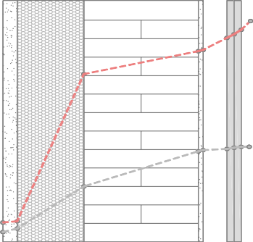 | si INTERIOR Psat,i: 2335,01 Pa Pi: 1285,35 Pa Presión de saturación (Pa) Presión de vapor (Pa)
...
 |  |  |  |  |  |  |  |  |  |  |  |  |  |  |  |  |  |  |  |  |  |  |  |  |  |  |  | Tª agua fría TERUEL Capital (ºC)
 |  |  |  |  |  |  |  |  |  |  |  |  |  |  |  |  |  |  |  |  |  |  |  |  |  |  |  | 6,0
 |  |  |  |  |  |  |  |  |  |  |  |  |  |  |  |  |  |  |  |  |  |  |  |  |  |  |  | 11,17

 |  |  |  |  |  |  |  |  |  |  |  |  |  |  |  |  |  |  |  |  |  |  |  |  |  |  |  | Demanda [ D] ACS:
...
 |  |  |  |  |  |  |  |  |  |  |  |  |  |  |  |  |  |  |  |  | 22,05 kW · h/m2 · año Energía final consumida
Energía Final consumida = |  |  |  |  |  |  |  |  |  |  |  |  |  |  |  |  |  |  |  |  |  |  |  | 22,05 kW · h/m2 · año 0,93
3. Calcular la fracción de esa energía final que es de origen renovable: este cálculo de manera general se puede realizar a través de la relación entre sus factores de paso a energía primaria renovable y total (fep,ren/fep,tot). Estos datos se obtienen del Documento Reconocido del RITE, “Factores de emisión de CO2 y coeficientes de paso a energía primaria de diferentes fuentes de energía final consumidas en el sector de edificios en España” |  |  |  |  |  |  |  |  |  |  |  |  |  |  |  |  |  |  |  |  |  |  |  |  |  |  |  | 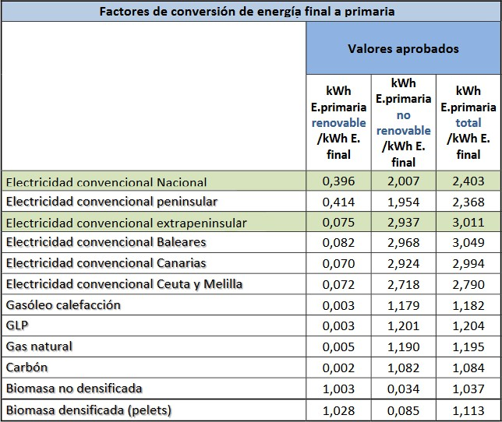

Tabla de factores de paso entre energía final y primaria según vectores energéticos.
fep,ren/fep,tot = 1,028/1,113 = 0,9236
Energía Final de “origen renovable” = 23,71 · 0,9236 = 21,898 kW·h/m2·año
4. Convertir la energía final de origen renovable a demanda de “origen renovable” usando de nuevo el rendimiento de cada sistema con relación a cada uno de los vectores energéticos que usa:
Demanda de “origen renovable” = 21,898 · 0,93 (rend. caldera) = 20,365 kW·h/m2·año
5. Sumar todas las contribuciones renovables de la demanda: dado que solo tenemos un sistema renovable que abastezca el servicio de ACS (la caldera de biomasa) la demanda total renovable será la abastecida por la caldera, es decir, 20,365 kWh/ m2·año 6. Calcular qué porcentaje representa esa demanda “renovable” respecto a la demanda de ACS
ACONDICIONADO
ACONDICIONADO
NO HABITABLE
Demanda de “origen renovable” / Demanda total de ACS = 20,365 / 22,05 = 0,9235 % DACS,ren=92,4% El resumen de todo el proceso de cálculo expuesto se recoge en la siguiente tabla:
OPCIÓN 3: configuración única
P R E P A R A C I Ó N D E A. C. S.
Demanda inicial en l / día |  |  |  | Demanda corregida perdidas (5%) l / día
112 |  |  |  | 117,6
...
CONTRIBUCIÓN MÍNIMA DE ENERGÍA PROCEDENTE DE FUENTES RENOVABLES Contribución general 70% 92 ,4 Demanda de ACS < 5.000 l/d 60%

MEDID
...
Los sistemas de medida que se han de incorporar para el control de la energía suministrada en la preparación de ACS cumplirán las especificaciones y condiciones que se establecen en el Reglamento Instalaciones Térmicas de los Edificios (RITE).
“Los sistemas de medida de la energía suministrada procedente de fuentes renovables se adecuarán al vigente Reglamento de Instalaciones Térmicas en los Edificios (RITE).”
F0
...
Tecnología |  |  |  |  |  |  |  |  |  |  |  |  |  |  |  | Vvector energético
Producción de calor y ACS |  |  |  |  |  |  |  |  |  |  |  |  |  |  |  | Gas natural
Producción de frío |  |  |  |  |  |  |  |  |  |  |  |  |  |  |  | Electricidad
Tabla 4.5-HE0 Sistemas de referencia
RESUL TADOS
 |  |  |  |  |  |  |  |  |  |  |  | 5. Resultados

A continuación, se exponen los valores de consumo de cada configuración y para cada uno de los servicios qué demanda el edificio. Cada tabla consta de dos partes. En la primera, mediante hoja de cálculo, a partir del consumo de energía final obtenido con HULC y aplicando los factores de paso7, se obtienen los consumos de energía primaria total (E.P.T.), energía primaria no renovable (E.P.N.R.), y energía primaria renovable (E.P.R.).
La segunda parte de cada tabla, referida al cumplimiento de los valores límite, se aplica directamente sobre los datos de la ficha que ofrece HULC para la justificación del cumplimiento. Entre la primera y segunda tabla de cada grupo, puede haber pequeñas variaciones en los decimales de algunos de los valores. |  |  |  |  |  |  |  |  |  |  |  |  |  |  |  |  | 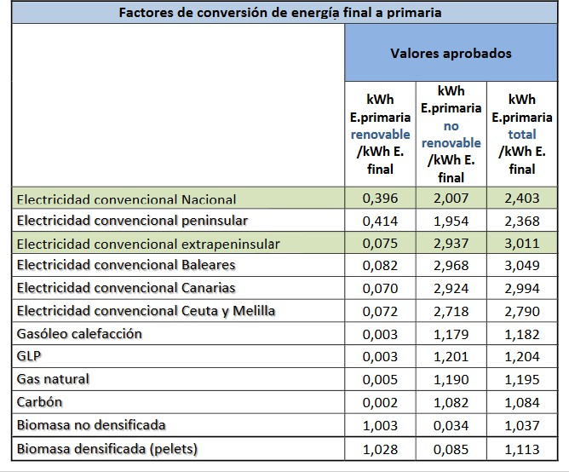
Tabla de factores de paso entre energía final y primaria según vectores energéticos.
ACONDICIONADO
N. H.
N. H.
ACONDICIONADO
NO HABITABLE
7 Figuran en el Documento Reconocido del Reglamento de Instalaciones Térmicas en los Edificios (RITE) FACTORES DE EMISIÓN DE CO2 y COEFICIENTES DE PASO A ENERGÍA PRIMARIA DE DIFERENTES FUENTES DE ENERGÍA FINAL CONSUMIDAS EN EL SECTOR DE EDIFICIOS EN ESPAÑA.

OPCIÓN 2: Primera configuración Acondicionados: P.B Ocupación parcial BJ cubierta N.H.:Cámara sanitaria + espacio perimetral en BJC Envolvente térmica según esquema
SERVICIO |  |  |  |  |  |  | VECTOR ENERGÉTI CO |  |  |  |  |  |  |  |  |  | [ D] KW·h/ m 2·año

CALEFACCIÓN |  |  |  |  |  |  | BIOMASA |  |  |  |  |  |  |  |  |  | 39,45
 |  |  |  |  |  |  | GAS NATURAL (*)

REFRIGERACIÓN |  |  |  |  |  |  | ELECTRICIDAD (*) |  |  |  |  |  |  |  |  |  | 4,62

ACS

VENTILACIÓN

TOTALES
(*) Aportación de los sistemas de sustitución en calefacción cubriendo las horas fuera de consigna mediante caldera de gas natural y en refrigeración mediante electricidad.
...
CONSUMO ENERGÍA PRIMARIA NO RENOVABLE (kWh/m2año)
Valor edificio
10,80
...
ACONDICIONADO
N. H.
N. H.
ACONDICIONADO
NO HABITABLE
(*) Sistemas de sustitución activados
OPCIÓN 2: Segunda configuración Acondicionados: P.B Ocupación parcial BJ cubierta N.H.:Cámara sanitaria Envolvente térmica según esquema
SERVICIO

CALEFACCIÓN
...
REFRIGERACIÓN

ACS |  |  |  |  |  |  | BIOMASA |  |  |  |  |  |  |  |  |  | 20,75 |  |  |  |  |  |  |  | 22,31 |  |  |  |  |  | 1,113 |  |  |  |  | 24,83 |  |  |  |  |  |  |  | 0,085 |  |  |  |  | 1,90 |  |  |  |  |  |  |  |  | 22,94

VENTILACIÓN |  |  |  |  |  |  | ELECTRICIDAD |  |  |  |  |  |  |  |  |  | - |  |  |  |  |  |  |  | 0,54 |  |  |  |  |  | 2,368 |  |  |  |  | 1,28 |  |  |  |  |  |  |  | 1,954 |  |  |  |  | 1,06 |  |  |  |  |  |  |  |  | 0,22

TOTALES |  |  |  |  |  |  |  |  |  |  |  |  |  |  |  |  |  |  |  |  |  |  |  |  | 64,71 |  |  |  |  |  |  |  |  |  |  | 75,05 |  |  |  |  |  |  |  |  |  |  |  |  | 10,55 |  |  |  |  |  |  |  |  | 64,50
(*) Aportación de los sistemas de sustitución en calefacción cubriendo las horas fuera de consigna mediante caldera de gas natural y en refrigeración mediante electricidad.
 |  |  |  |  |  |  |  |  |  |  |  |  |  |  |  |  |  |  |  |  |  |  |  |  |  |  |  |  |  |  |  |  |  |  |  |  |  |  |  |  |  |  |  |  |  |  |  |  |  |  | CUMPLIMIENTO HE0
 |  |  |  |  |  |  |  |  |  |  |  |  |  |  |  |  |  |  |  |  |  | CONSUMO ENERGÍA PRIMARIA TOTAL (kWh/m2año) |  |  |  |  |  |  |  |  |  |  |  |  |  |  |  |  |  |  |  |  |  | NÚMERO DE HORAS FUERA DE CONSIGNA
 |  |  |  |  |  | Valor límite |  |  |  |  |  |  |  | Cumplimiento |  |  |  |  |  |  |  | Valor edificio |  |  |  |  |  |  | Valor límite |  |  |  |  |  |  | Cumplimiento |  |  |  |  |  |  |  | Valor edificio |  |  |  |  |  |  | Valor límite |  |  |  |  |  |  | Cumplimiento
ACONDICIONADO
N. H.
N. H.
ACONDICIONADO
NO HABITABLE
ACONDICIONADO
N. H.
N. H.
ACONDICIONADO
NO HABITABLE
 |  |  |  |  |  | 43,00 |  |  |  |  |  |  |  | CUMPLE |  |  |  |  |  |  |  | 75,10 |  |  |  |  |  |  | 86,00 |  |  |  |  |  |  | CUMPLE |  |  |  |  |  |  |  | 0* |  |  |  |  |  |  | 350 (4 % anual) |  |  |  |  |  |  | CUMPLE
 |  |  |  |  |  |  |  |  |  |  |  |  |  | C |  |  |  |  |  |  |  | U |  |  |  |  |  |  | M |  |  |  | P |  |  |  |  |  | L |  |  |  |  | E
...
 |  |  |  |  |  |  |  |  |  |  |  | HE1 |  |  |  |  |  |  |  |  |  |  |  |  |  |  |  |  |  |  |  |  |  | HE2 |  |  | HE3 |  |  | HE4 |  |  | HE5 |  | HE0
...
 |  |  |  |  |  |  |  | 202,76 |  |  |  | U cerramientos |  |  |  |  |  |  |  |  |  |  |  |  |  |  |  |  |  |  |  |  |  |  |  |  |  |  |  |  |  |  |  |  | Consumo EP no renovable [KWh/m2año] |  |  |  |  |  |  |  |  |  |  | 10,60 |  |  | 43,00
 |  |  |  |  |  |  |  |  |  |  |  | [W/m2K]
 |  |  |  |  |  |  |  |  |  |  |  | CUMPLEN TODOS |  |  |  |  |  |  |  |  |  |  |  |  |  |  |  |  |  |  |  |  |  | RITE (no se desarrolla en esta guía) |  |  | NO APLICA (por tratarse de uso residencial privado) |  |  | NO APLICA (por tener demanda inferior a 100l/día) |  |  | NO APLICA (por tratarse de uso residencial privado)
 |  |  |  |  |  |  |  | 31,60 |  |  |  | K global [W/m2K] |  |  |  |  |  |  |  |  |  |  | 0,42 |  |  |  |  |  | 0,48
 |  |  |  |  |  |  |  |  |  |  |  | CUMPLE |  |  |  |  |  |  |  |  |  |  |  |  |  |  |  |  |  |  |  |  |  |  |  |  |  |  |  |  |  |  |  |  | CUMPLE
 |  |  |  |  |  |  |  | 162,60 |  |  |  | q sol [kWh/m2mes] |  |  |  |  |  |  |  |  |  |  | 0,79 |  |  |  |  |  | 2,00 |  |  |  |  |  |  |  |  |  |  |  |  |  |  |  | Consumo EP total [KWh/m2año] |  |  |  |  |  |  |  |  |  |  | 75,10 |  |  | 86,00
...
 |  |  |  |  |  |  |  |  |  |  |  | CUMPLE
Sup. ET [m2] |  |  |  |  |  |  |  | 234,36 |  |  |  | Q100 [m3/hm2] |  |  |  |  |  |  |  |  |  |  | 9 |  |  |  |  |  | ≤ 9
...
Sup. útil de cálculo
[m2]
...
Volúmen ET [m3]
...
Volumen de "aire
interior" ϵ ET [m3]
ACONDICIONADO
...
Compacidad [m3/m2]

ACONDICIONADO
NO HABITABLE
OPCI ÓN 3 : configuración única Acondicionados: P.B Ocupación completa BJ cubierta N.H.:Cámara sanitaria Envolvente térmica según esquema
CARACTERÍSTICAS GEOMÉTRICAS
Indicador Valor edifcio Valor límite
Sup. opacos [m2]
...
Sup. huecos [m2]
...
1 |  | Levantamiento del modelo en HULC
1. INDICACIONES PARA EL LEVANTAMIENTO EN HULC
1. Datos generales, administrativos y previos 2. Base de datos 3. Construcción del modelo 4. Incorporación de sistemas 5. Comentarios sobre la simulación
Para el levantamiento del edificio en la HERRAMIENTA UNIFICADA LIDER CALENER (HULC) se ha empleado la Versión 2.0.2203.1160 de 26 de abril.
DAT
1. Datos generales, administrativos y previos En este apartado se utilizan los datos que figuran en el capítulo inicial de esta guía, donde se describe el edificio y la información de contexto general. Son datos comunes a las tres opciones salvo en lo que se refiere al caudal de ventilación que se ha de introducir en la ficha de datos generales de HULC. Dado que se varía la configuración de dormitorios los caudales serán diferentes según los casos. En el apartado de sistemas figuran los caudales de cálculo para cada configuración.
 |  |  |  |  |  |  |  |  |  |  |  |  | 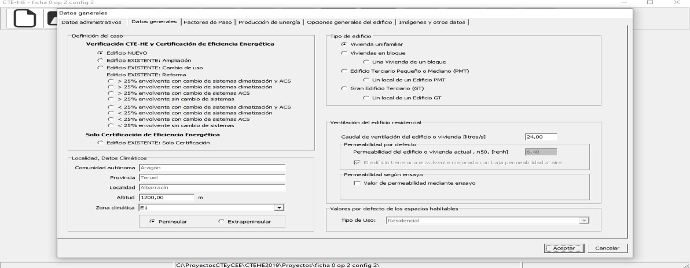
Imagen del levantamiento en HULC. Pantalla de datos generales.
BDAT
 |  |  |  |  |  |  |  |  |  |  |  | 2. Base de datos

Este apartado se refiere a la definición de todos los cerramientos que componen el modelo de estudio en cada caso. Como se ha indicado desde el principio la composición dichos cerramientos es idéntica en todos los casos. Se deben introducir todos los componentes de los cerramientos tal y como aparecen descritos en el apartado de definición constructiva. Todos los elementos empleados figuran disponibles en la base de datos del programa a excepción de los vidrios y marcos necesarios para componer la solución de los huecos y que, en este caso, se recomienda que se creen manualmente con las especificaciones que figuran en su ficha. | 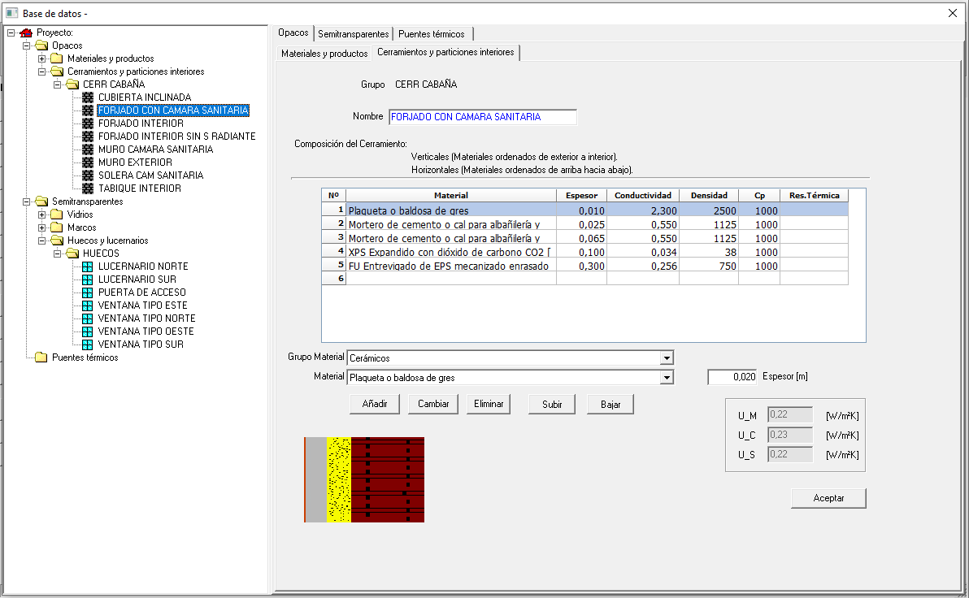
Imagen del levantamiento en HULC. Pantalla de base de datos constructiva.
MODL
 |  |  |  |  |  |  |  |  |  |  |  | 3. Construcción del modelo

Consideraciones previas Es necesario explicar aquí algunas de las recomendaciones a tener en cuenta a la hora de levantar el modelo en HULC:
- Las plantas son muy sencillas y salvo la planta bajocubierta de la opción dos, se pueden modelar como espacio único (igual a planta) en cada una de ellas. Se recomienda utilizar la definición de polilíneas en un programa CAD e importarlas desde HULC generando espacios. Los esquemas de división de espacios que se han empleado son los siguientes:
OPCIONES 1 y 3
 |  |  |  | P01 E01 |  |  |  |  |  |  |  |  |  |  |  |  |  |  |  |  | P02 E01 |  |  |  |  |  |  |  |  |  |  |  |  |  |  |  | P03 E01
OPCIÓN 2
 |  |  |  | P01 E01 |  |  |  |  |  |  |  |  |  |  |  |  |  |  |  |  | P02 E01
 |  |  |  |  |  |  |  |  |  |  |  |  |  |  |  |  |  |  |  |  |  |  |  |  |  |  |  |  |  |  |  |  |  |  |  |  |  |  | P03 E03
 |  |  |  |  |  |  |  |  |  |  |  |  |  |  |  |  |  |  |  |  |  |  |  |  |  |  |  |  |  |  |  |  |  |  |  |  | P03 E01 |  |  |  |  |  | P03 E02
- La altura de planta de la cámara sanitaria es en todos los casos de 1 m. Como el espesor del forjado de planta baja es de 0,5 m la altura libre de esa cámara sanitaria será de 0,5 m.
- La altura de planta baja en las opciones 1 y 2 (en todas sus configuraciones) es de 4 metros por lo que descontando el espesor de forjado de la planta bajocubierta (0,5 m) resulta una altura libre de planta de 3,5 metros. Para la opción 3 la altura de planta baja es de 3 metros y en consecuencia su altura libre es de 2,5 metros.
- Para los espacios bajocubierta inclinada como es nuestro caso, debemos indicar al programa una altura equivalente de un prisma recto de la misma base que nuestra planta y cuyo volumen sea el mismo que el que encierra el bajocubierta (incluidos los espesores de la cubierta). El esquema sería el siguiente:
OPCIONES 1 y 2 OPCIÓN 3
Volúmen equivalente de bajocubierta
Volúmen equivalente de bajocubierta
 |  |  |  |  |  | 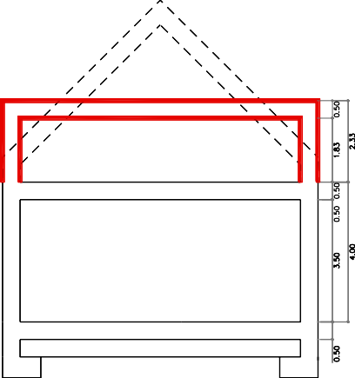 | Simulación en HULC |  |  |  |  |  |  |  |  |  |  |  |  |  |  |  |  |  |  |  |  |  |  |  |  |  |  |  | 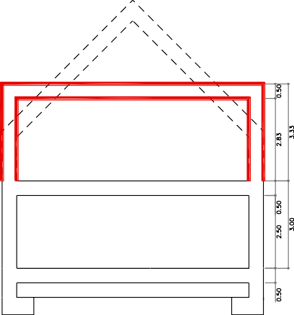
En lo que se refiere al levantamiento propiamente dicho no entraña ninguna dificultad especial y se va levantando planta por planta recogiendo las condiciones geométricas descritas en el apartado de planos. Cámara sanitaria. - P01 E01. Es idéntica en todas las opciones y configuraciones. Se posiciona en la cota -1, sus cerramientos aparecerán representados en contacto con el terreno. Hay que tener la precaución de definirla inmediatamente como espacio no habitable y fuera de la envolvente. La altura de planta es de 1 metro. El nivel de estanqueidad con el que se ha definido este espacio es 3 según valores de la tabla 8 del DA DB-HE / 1. Cálculo de parámetros característicos de la envolvente.
Tabla extraída del DA DB-HE / 1. Cálculo de parámetros característicos de la envolvente. Planta baja. - P02 E01.
Esta planta en cuanto a su configuración de espacio único es igual en las 3 opciones. En su levantamiento sólo varía la altura de planta que para las opciones 1 y 2 es de 4 metros y para la opción 3 es de 3 metros. A la hora de crear los huecos hay que recordar y asignar correctamente por orientaciones tal y como se indica en las fichas correspondientes del apartado definición constructiva. Tendremos una configuración de huecos para las orientaciones norte y este y otra configuración diferente para las orientaciones sur y oeste. Conforme vayamos creando los cerramientos de fachada debemos definir el color de acabado que en este caso se trata de un rojo claro y absortividad de 0,65.
Imagen del proceso de levantamiento en HULC de planta baja Planta bajocubierta. OPCIONES 1 Y 3 En las opciones 1 y 3, se compone de un único espacio Igual a la planta. En la opción 1 se trata de un espacio habitable y en la opción 3 de un espacio acondicionado en su totalidad - P03 E01. En el caso de la opción 1 y 3 levantaremos todos los cerramientos de la planta a mano con la opción “crear cerramientos singulares”. Tendremos una parte de cerramientos verticales exteriores de 0,5 metros de altura en la opción 1 y de 1,5 metros en la opción 3. A partir de ese peralte, se levantan los 4 faldones de cubierta que cubren el espacio. Para ese último paso es necesario crear una línea 3 D de punta con la altura de la cumbrera. La opción 3 tiene una singularidad y es que incorpora lucernarios en los planos de cubierta y además estos lucernarios tienen continuidad en huecos en el tramo de cerramiento vertical. Ambos huecos habrá que introducirlos por coordenadas de manera manual editando tanto los faldones de cubierta implicados cómo de cerramiento vertical de fachada. Imagen del levantamiento en HULC de planta bajocubierta opción 1. Muro de fachada en esa planta de 0,5 m.

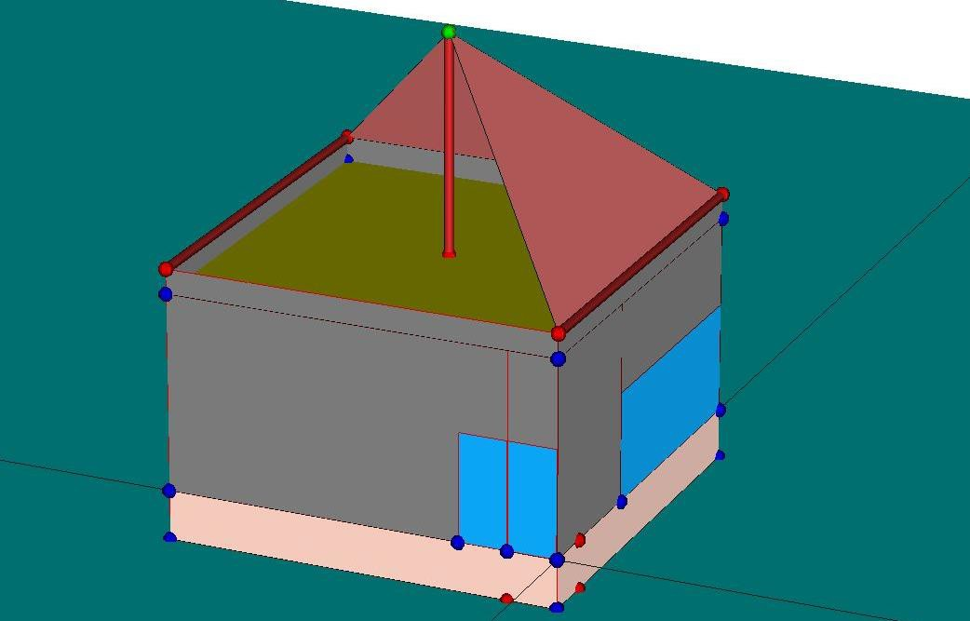 Imagen del levantamiento en HULC de planta bajocubierta opción 1. Muro de fachada en esa planta de 0,5 m. Imagen del levantamiento en HULC de planta bajocubierta opción 3. Muro de fachada en esa planta de 1,5 m.
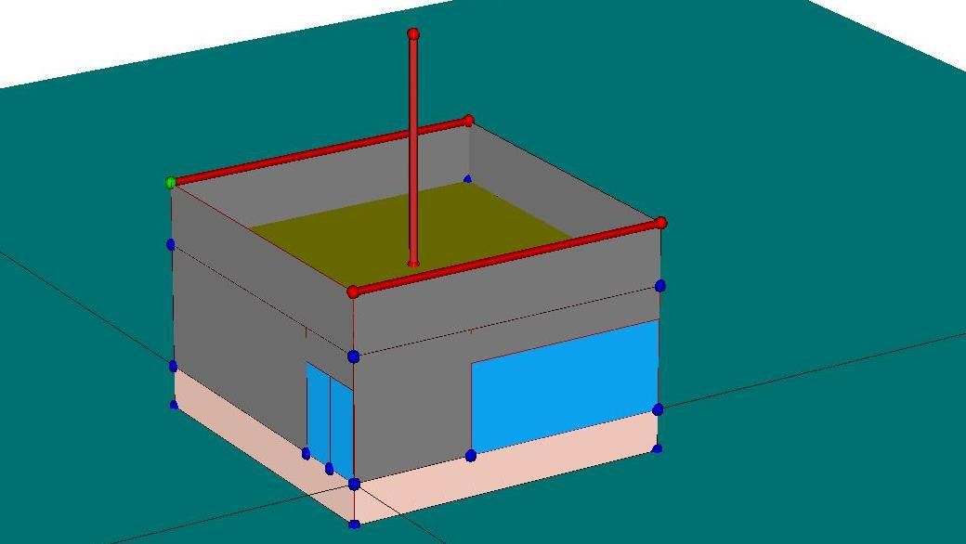
Imagen del edificio terminado opción 3 Planta bajocubierta. OPCIÓN2 En la opción 2 la planta se ocupa de manera parcial, disponiéndose un espacio central acondicionado de dimensiones 6mx 6m y altura mínima de 1,5 metros., dejando el perímetro con altura inferior a 1,5 metros, como espacio no habitable. Por razones de configuración del espacio central se ha optado por dividir el espacio perimetral no habitable en dos: P03 E01y P03 E02. - P03 E01, P03 E02 y P03 E03. El proceso de construir estos espacios es la parte más delicada de todo el levantamiento. Toda la tabiquería interior y cerramientos exteriores han de realizarse de manera manual con la opción ya citada anteriormente de “crear cerramientos singulares”. Una parte importante es la definición de los paños de cubierta inclinada, que en este caso ha de hacerse por tramos cubriendo uno a uno cada espacio de los que componen la planta (3). Hay que asegurarse de que cada uno de esos tramos se asigna correctamente a su espacio. Los espacios no habitables P03 E01y P03 E02 se definen en la simulación con un nivel de estanqueidad 1. |  |  |  | 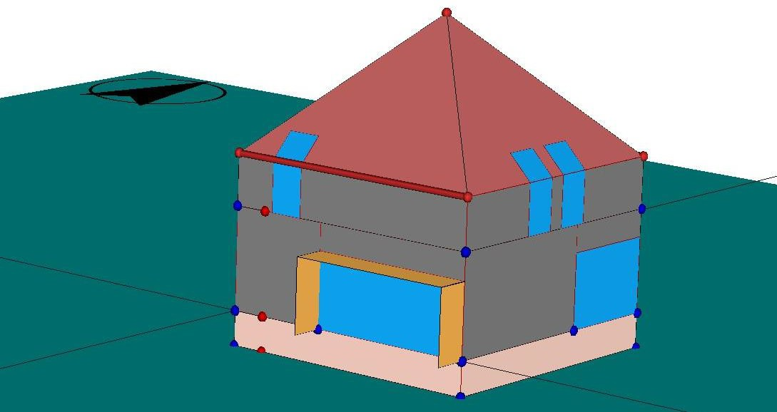

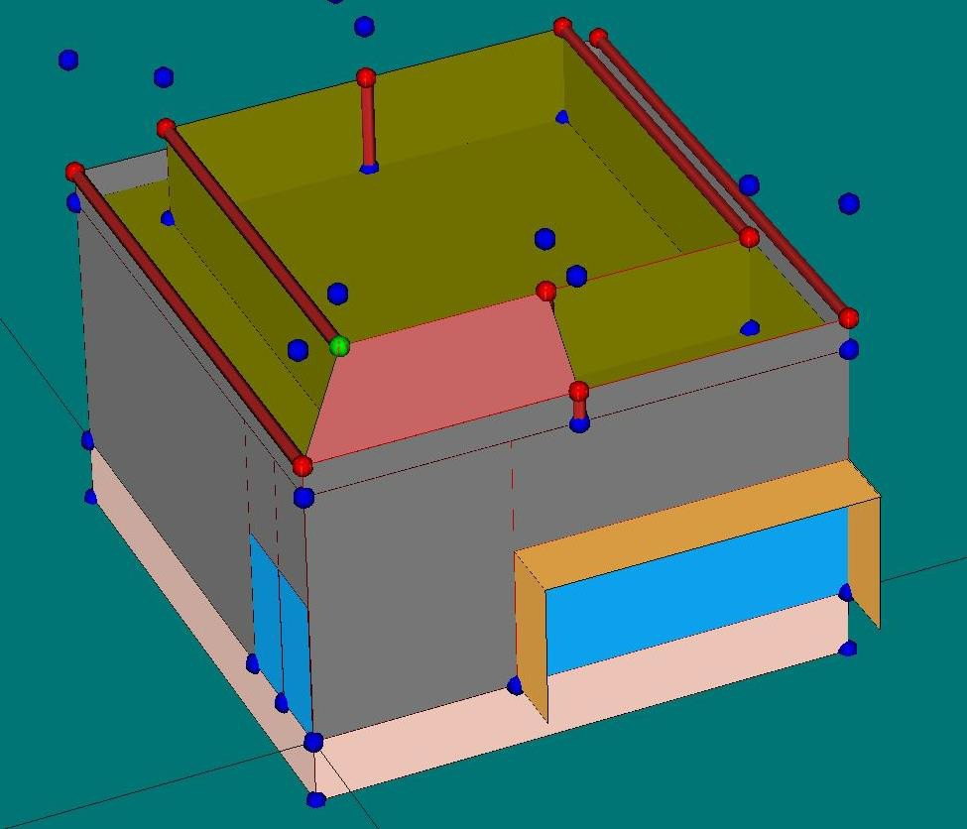 Imagen del levantamiento en HULC de planta bajocubierta opción 2
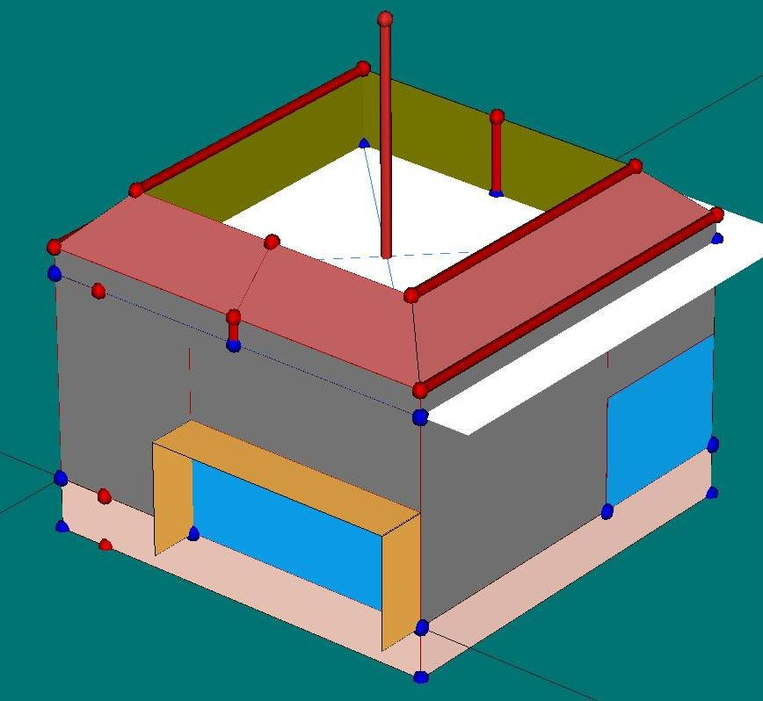
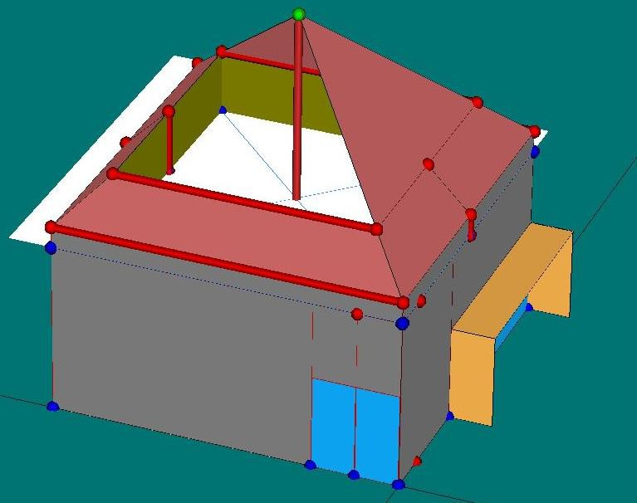 Imagen del levantamiento en HULC de planta bajocubierta opción 2 El último paso consistiría en la creación de los lucernarios de cubierta que de manera obligatoria ha de hacerse de manera manual editando el plano de cubierta en el que queremos introducirlo. Imagen del levantamiento en HULC de planta bajocubierta opción 2. Edifico terminado

 |  |  |  |  |  |  |  |  |  |  | SIST
 |  |  |  |  |  |  |  |  |  |  |  |  |  |  |  |  |  |  |  |  |  |  |  |  |  | 4. Incorporación de sistemas

A la hora de introducir los sistemas se recomienda proceder de la siguiente forma: - Crear el sistema de ventilación Utilizar los datos que figura en la ficha de descripción del sistema para cada una de las opciones. Hay que recordar que no se ha considerado la inclusión de recuperadores de calor por lo que esta parte de la ficha no es necesario cumplimentarla. |  |  |  |  |  |  |  |  |  |  |  |  |  |  |  |  | 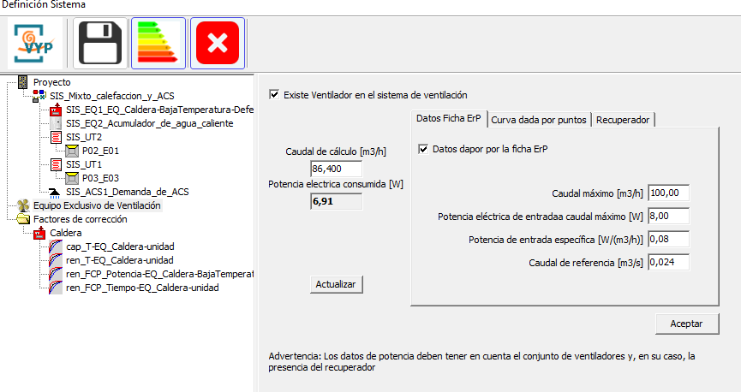
Imagen de la introducción de sistemas en el módulo de CALENER VYP de HULC para opción 2
- A continuación, creamos el sistema mixto de calefacción y ACS Para ello reproducimos todas las características del sistema que figuran en la ficha del apartado correspondiente de esta guía. Creamos un equipo de producción (Caldera de baja temperatura por defecto), la demanda y un acumulador de ACS. Por último, introducimos las unidades terminales de cada espacio acondicionado con las potencias que se asignan en la ficha.
 |  |  |  |  |  |  |  |  |  |  | SIMUL
...
 |  |  |  |  |  |  |  |  |  |  |  | 2. CÁLCULO DE TRANSMITANCIAS
...
 |  |  |  |  |  |  |  |  |  |  |  |  |  |  |  |  |  |  |  |  |  |  |  |  |  |  |  |  |  |  |  |  |  | (3)
...
 |  |  |  |  |  |  |  |  |  |  |  |  |  |  |  |  |  |  |  |  |  |  |  |  |  |  |  |  |  |  |  |  |  |  |  |  | 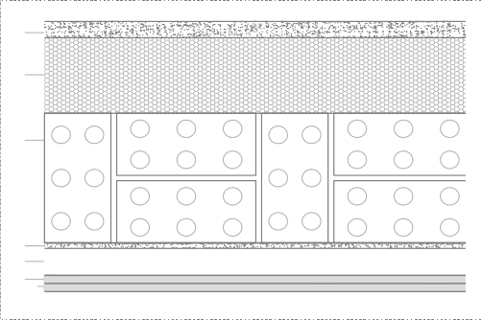
 |  |  |  |  |  |  |  |  |  |  |  |  |  |  |  |  |  |  |  |  |  |  |  |  |  |  |  |  |  |  |  |  |  |  | M EXT
...
 |  |  |  |  |  |  |  |  |  |  |  |  |  |  |  |  |  |  |  |  |  |  |  |  |  |  |  |  |  |  | espesor (m) |  |  |  |  |  |  |  |  | Cond. λ (W/m·K )
 |  |  |  |  |  |  |  |  |  |  |  |  |  |  |  |  |  |  |  |  |  |  |  |  |  |  |  |  |  |  | 0,03 |  |  |  |  |  |  |  |  | 0,550
 |  |  |  |  |  |  |  |  |  |  |  |  |  |  |  |  |  |  |  |  |  |  |  |  |  |  |  |  |  |  | 0,14 |  |  |  |  |  |  |  |  | 0,038
 |  |  |  |  |  |  |  |  |  |  |  |  |  |  |  |  |  |  |  |  |  |  |  |  |  |  |  |  |  |  | 0,24 |  |  |  |  |  |  |  |  | 0,667
 |  |  |  |  |  |  |  |  |  |  |  |  |  |  |  |  |  |  |  |  |  |  |  |  |  |  |  |  |  |  | 0,01 |  |  |  |  |  |  |  |  | 0,550
 |  |  |  |  |  |  |  |  |  |  |  |  |  |  |  |  |  |  |  |  |  |  |  |  |  |  |  |  |  |  | 0,05 |  |  |  |  |  |  |  |  | 0,18
 |  |  |  |  |  |  |  |  |  |  |  |  |  |  |  |  |  |  |  |  |  |  |  |  |  |  |  |  |  |  | 0,015 |  |  |  |  |  |  |  |  | 0,250
 |  |  |  |  |  |  |  |  |  |  |  |  |  |  |  |  |  |  |  |  |  |  |  |  |  |  |  |  |  |  | 0,015 |  |  |  |  |  |  |  |  | 0,250
...
 |  |  |  |  |  |  |  |  |  |  |  |  |  |  |  |  |  |  |  |  |  |  |  |  |  |  | 0,038 |  |  |  | 0,667 |  |  |  |  | 0,55 |  |  |  |  |  | 0,25
...
 |  |  |  |  |  |  |  |  |  |  |  |  |  |  |  |  |  |  |  |  |  |  |  | 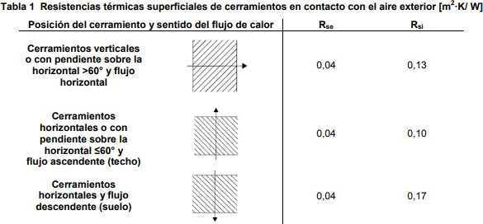
 |  |  |  |  |  |  |  |  |  |  |  |  |  |  |  |  |  |  |  |  |  |  |  |  |  |  |  |  |  |  |  |  |  |  |  |  | 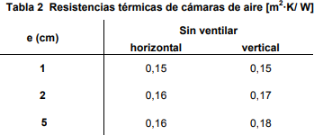
...
 |  |  |  |  |  |  |  |  |  |  |  |  |  |  |  |  |  |  |  |  |  |  |  |  |  |  |  |  |  |  |  |  |  |  |  |  |  |  | SECCIÓN CONSTRUCTIV
 |  |  |  |  |  |  |  |  |  |  |  |  |  |  |  |  |  |  |  |  |  | espesor (m) |  |  |  |  |  | Cond. λ (W/m·K )
 |  |  |  |  |  |  |  |  |  |  |  |  |  |  |  |  |  |  |  |  |  | 0,013
 |  |  |  |  |  |  |  |  |  |  |  |  |  |  |  |  |  |  |  |  |  | 0,013
 |  |  |  |  |  |  |  |  |  |  |  |  |  |  |  |  |  |  |  |  |  | 0,04
 |  |  |  |  |  |  |  |  |  |  |  |  |  |  |  |  |  |  |  |  |  | 0,013
 |  |  |  |  |  |  |  |  |  |  |  |  |  |  |  |  |  |  |  |  |  | 0,013 |  |  |  |  |  | 0,250
 |  |  |  |  |  |  |  |  |  |  |  |  |  |  |  |  |  |  |  |  |  | 0,092

4 ₅
...
 |  |  |  |  | 1 1 = R = 0,013 0,013 0,04 0,013 0,013 T 0,13 + + + + + + 0,13
 |  |  |  |  |  |  |  |  |  |  |  |  |  |  |  | 0,25 |  | 0,25 |  |  |  |  | 0,041 |  |  |  |  | 0,25
...
 |  |  |  |  |  |  |  |  |  |  |  |  |  |  |  |  |  |  |  |  |  |  |  |  | 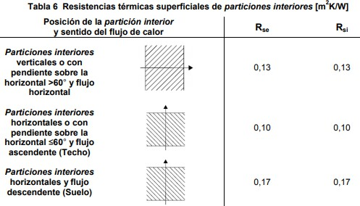
...
 |  |  |  |  |  |  |  |  |  |  |  |  |  |  |  |  |  |  |  |  |  |  | 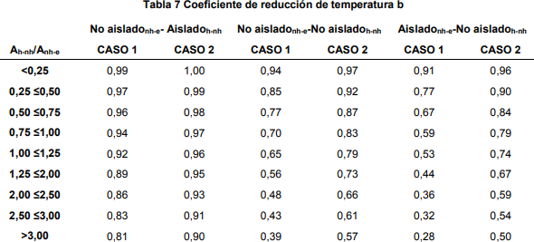
...
 |  |  |  |  |  |  |  |  |  |  |  |  |  |  |  |  |  |  |  |  |  |  |  |  |  |  |  |  |  |  |  |  |  |  |  |  | 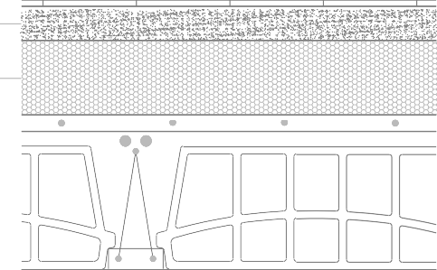
 |  |  |  |  |  |  |  |  |  |  |  |  |  |  |  |  |  |  |  |  |  |  |  |  |  |  |  |  |  |  |  |  |  |  | FOR INT AC-NH
...
 |  |  |  |  |  |  |  |  |  |  |  |  |  |  |  |  |  |  |  |  |  |  |  |  |  |  |  |  |  |  |  |  | 0,034 |  |  |  |  | 0,908
...
 |  |  |  |  |  |  |  |  |  |  |  |  |  |  |  |  |  |  |  |  |  |  |  |  |  |  |  |  |  |  |  |  |  |  | 
 |  |  |  |  |  |  |  |  |  |  |  |  |  |  |  |  |  |  |  |  |  |  |  |  |  |  |  |  |  |  |  |  |  | M EXT
...
 |  |  |  |  |  |  |  |  |  |  |  |  |  |  |  |  |  |  |  |  |  |  |  |  |  |  |  |  |  |  | Cond. λ (W/ m·K ) |  |  |  |  |  |  |  | Rter m i ca (m2 ·K/ W)
 |  |  |  |  |  |  |  |  |  |  |  |  |  |  |  |  |  |  |  |  |  |  |  |  |  |  |  |  |  |  | - |  |  |  |  |  |  |  | 0,04
 |  |  |  |  |  |  |  |  |  |  |  |  |  |  |  |  |  |  |  |  |  |  |  |  |  |  |  |  |  |  | 0,550 |  |  |  |  |  |  |  | 0,05
 |  |  |  |  |  |  |  |  |  |  |  |  |  |  |  |  |  |  |  |  |  |  |  |  |  |  |  |  |  |  | 0,038 |  |  |  |  |  |  |  | 3,68
...
 |  |  |  |  |  |  |  |  |  |  |  |  |  |  |  |  |  |  |  |  |  | EXTERIOR |  |  |  |  |  | Superf ext. |  |  |  |  |  | CAPA 1
 |  |  |  |  |  |  |  |  |  |  |  |  |  |  |  |  |  |  |  |  |  |  |  |  |  |  |  | Rse |  |  |  |  |  | R1
 |  |  |  |  |  |  |  |  |  |  |  |  |  |  |  |  |  |  |  |  |  | - |  |  |  |  |  | 0,04 |  |  |  |  |  | 0,055

 |  |  |  |  |  |  |  |  |  |  |  |  |  |  |  |  |  |  |  |  |  | e |  |  |  |  |  | se |  |  |  |  |  | 1
 |  |  |  |  |  |  |  |  |  |  |  |  |  |  |  |  |  |  |  |  |  | 1,00 |  |  |  |  |  | 1,12 |  |  |  |  |  | 1,34
...
5
6
3
4
2
se
...
 |  |  |  |  |  |  |  |  |  |  |  |  |  |  |  |  |  |  |  |  |  |  |  |  |  |  | 1
 |  |  |  |  |  |  |  |  |  |  |  |  |  |  |  |  |  |  |  |  |  |  |  |  |  |  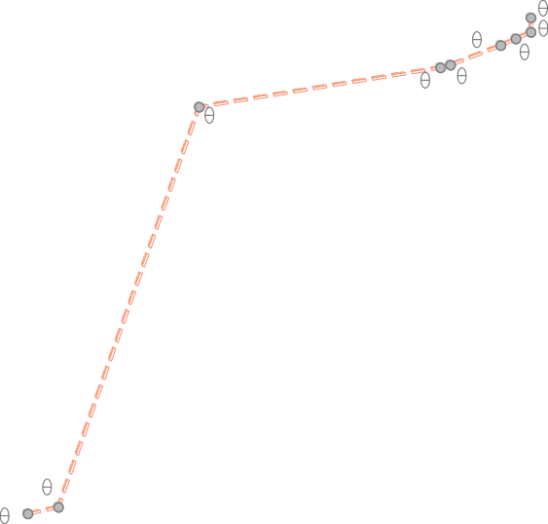
...
 |  |  |  |  |  |  |  |  |  |  |  |  |  |  |  |  |  |  |  |  |  | EXTERIOR |  |  |  |  |  | Superf ext.
 |  |  |  |  |  |  |  |  |  |  |  |  |  |  |  |  |  |  |  |  |  |  |  |  |  |  |  | Rse
 |  |  |  |  |  |  |  |  |  |  |  |  |  |  |  |  |  |  |  |  |  | - |  |  |  |  |  | 0,04

 |  |  |  |  |  |  |  |  |  |  |  |  |  |  |  |  |  |  |  |  |  | e |  |  |  |  |  | se
 |  |  |  |  |  |  |  |  |  |  |  |  |  |  |  |  |  |  |  |  |  | 1,00 |  |  |  |  |  | 1,12

 |  |  |  |  |  |  |  |  |  |  |  |  |  |  |  |  |  |  |  |  |  | Psat, loc |  |  |  |  |  | Pse
 |  |  |  |  |  |  |  |  |  |  |  |  |  |  |  |  |  |  |  |  |  | 656,38 |  |  |  |  |  | 661,90
...
 |  |  |  |  |  |  |  |  |  |  |  |  |  |  |  |  |  |  |  |  |  |  |  |  |  |  |  | se |  |  |  |  |  |  | 1 |  |  |  | 2
 |  |  |  |  |  |  |  |  |  |  |  |  |  |  |  |  |  |  |  |  |  |  |  |  |  |  |  | 1,12 |  |  |  |  |  |  | 1,34 |  |  |  | 16,63

 |  |  |  |  |  |  |  |  |  |  |  |  |  |  |  |  |  |  |  |  |  |  |  |  |  |  |  | Pse |  |  |  |  |  |  | Ps1 |  |  |  | Ps2
 |  |  |  |  |  |  |  |  |  |  |  |  |  |  |  |  |  |  |  |  |  |  |  |  |  |  |  | 661,90 |  |  |  |  |  |  | 672,78 |  |  |  | 1892,07

 |  |  |  |  |  |  |  |  |  |  |  |  |  |  |  |  |  |  |  |  |  |  |  |  |  |  |  | Pe |  |  |  |  |  |  | P1 |  |  |  | P2
 |  |  |  |  |  |  |  |  |  |  |  |  |  |  |  |  |  |  |  |  |  |  |  |  |  |  |  | 577,06 |  |  |  |  |  |  | 613,89 |  |  |  | 957,60
...
Psi
Ps5
Ps7
s6
Ps3
Ps4
Ps2
P3 P5
P4
7 Pi
6
P2
Ps1
P1
 |  |  |  |  |  |  |  |  |  |  |  |  |  |  |  |  |  |  |  |  |  |  |  |  |  |  |  |  |  | 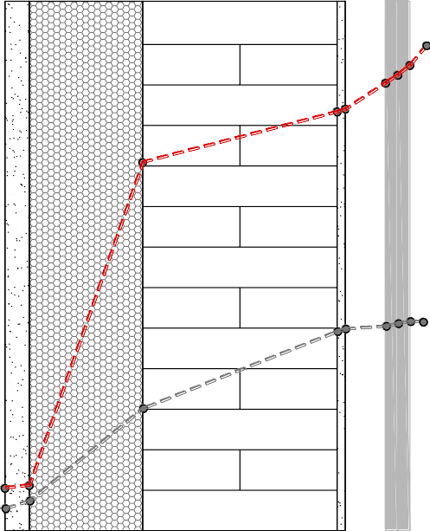 INTERIOR Psat,i: 2335,01 Pa Pi: 1285,35 Pa Presión de saturación (Pa) Presión de vapor (Pa)
 |  |  |  |  |  |  |  |  |  |  |  |  |  |  |  |  |  |  |  |  |  |  |  |  |  |  |  | 0.42 0.50 0.00 0.03 0.17 0.41 0.47 medidas (m)
...
ACONDICIONADO
N. H.
N. H.
ACONDICIONADO
NO HABITABLE

ACONDICIONADO
N. H.
N. H.
ACONDICIONADO
NO HABITABLE

ACONDICIONADO
N. H.
N. H.
ACONDICIONADO
NO HABITABLE

ACONDICIONADO
ACONDICIONADO
NO HABITABLE

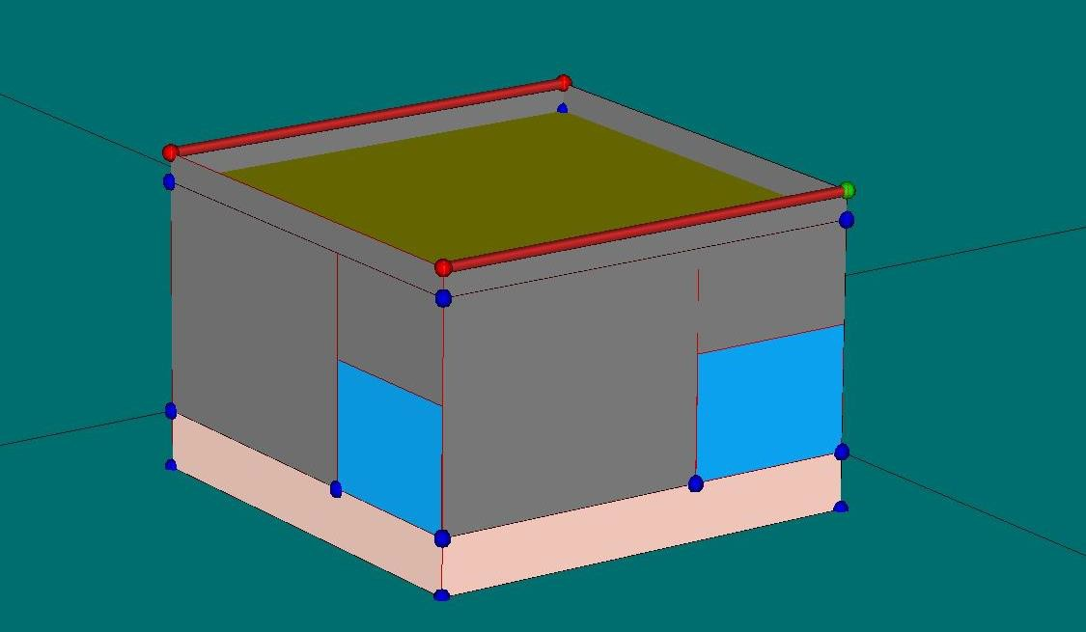

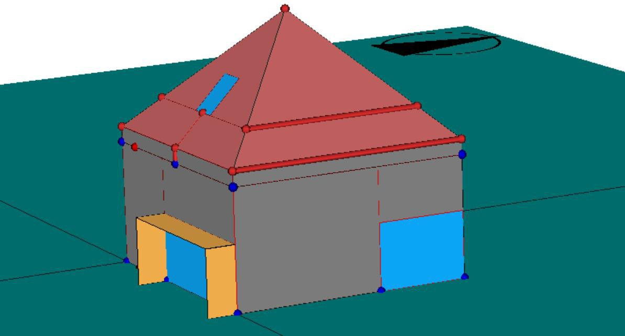

Σ 𝑆

Sheet1
...
P03
 | P03 E01 |  | Bajo cubiert
 | P03 E02 |  | Bajo cubiert
 | P03 E03 |  | Bajo cubiert

TOTALES PLANTA 03

TOTALES EDIFICIO
...
Código de cer r amiento |  | Tipo de Contacto
La planta 01 correspondiente al nivel de cámara sanitaria, no se incluye en ninguna de las opciones dentro de la envolvente térmica por lo que no se detallan en la tabla las características de sus cerramientos.
...
TOTALES PLANTA 01
...
M2.N1 |  | EXTERIOR
M2.E1 |  | EXTERIOR
M2.S1 |  | EXTERIOR
M2.O1 |  | EXTERIOR

F2.1 |  | NH
F3.1 |  | ACOND
F3.2 |  | NH
...

